地上装修工程
珠海海德公馆会所项目-工程量清单
序号 | 项目名称 | 项目特征 | 单位 | 工程量 | 人工 | 主材 | 辅材及机械费 | 管理及利润取费 | 综合单价 （不含税） | 合价 （不含税） | 备注 | 检查
 |  |  |  |  |  |  |  |  |  |  |  | 1 | 2
A | 首层装修部分（北向） |  |  |  |  |  |  |  |  | 0.00
一 | 一层电梯厅、设备间（DT1） |  |  |  |  |  |  |  |  |  |  |  |  | 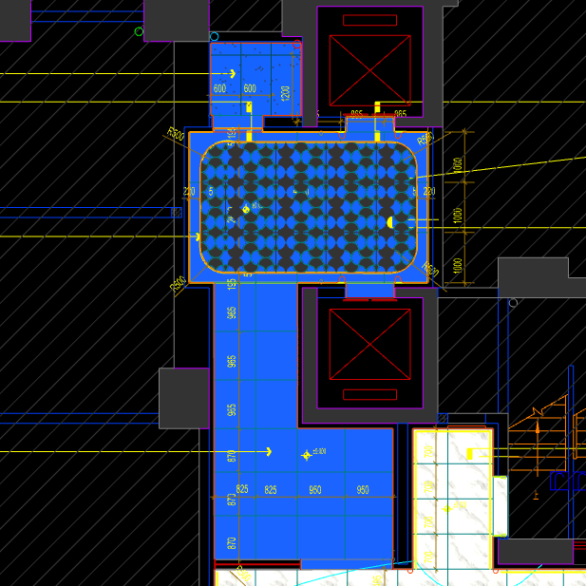
 | 地面工程
1 | 地面铺贴大理石ST-01 | 1.地面20mm大理石ST-01、铺贴、厚度及样式按物料书为准； 2.10mm厚石材专用粘结剂； 3.70mm厚DS-M15干混砂浆找平； 4.基层清理、石材六面防护、背面刷胶封闭,同色云石胶补缝； 5.含开槽、磨边、倒角、拼接等处理； 6.包含完成该项内容所有工作及费用并满足设计图纸、规范等要求； | m2 | 18.57 |  |  |  | 0.00 | 0.00 | 0.00 |  | 1
2 | 地面铺贴大理石ST-01.02拼花 | 1.地面20mm大理石拼花、参考3F-DF-01样式、ST-01、ST-02按物料书为准； 2.10mm厚石材专用粘结剂； 3.70mm厚DS-M15干混砂浆找平； 4.基层清理、石材六面防护、背面刷胶封闭,同色云石胶补缝； 5.含开槽、磨边、倒角、拼接等处理； 6.包含完成该项内容所有工作及费用并满足设计图纸、规范等要求； | m2 | 10.62 |  |  |  | 0.00 | 0.00 | 0.00 |  | 1
3 | 地面地砖 CT-06 | 1.地面花砖CT-06； 2.10mm厚专用粘结剂； 3.80mm厚DS-M15干混砂浆找平； 4.基层清理； 5.含切边、倒角、拼接等处理； 6.包含完成该项内容所有工作及费用并满足设计图纸、规范等要求； | m2 | 2.58 |  |  |  | 0.00 | 0.00 | 0.00 |  | 1
4 | 实心铜条5mm宽 | 1.实心铜条5mm宽； 2.包含完成该项内容所有工作及费用并满足设计图纸、规范等要求； | m | 12.77 |  |  |  | 0.00 | 0.00 | 0.00 |  | 1
5 | 地面石材晶面处理 | 1.石材结晶处理(结晶水及石材保养剂,中性清洁剂)； 2.包含完成该项内容所有工作及费用并满足设计图纸、规范等要求； | m2 | 14.77 |  |  |  | 0.00 | 0.00 | 0.00 |  | 1
 | 墙柱面工程
1 | 墙面湿贴石材ST-05 | 1、墙面湿贴石材ST-05 2、8mm厚石材专用胶粘剂WC粘结层 3、界面剂拉毛处理 4、石材的开槽、磨边、倒角、粘接、形成所需之凹坑、抛光、六面防污防渗等一切处理费用均在主材费中考虑，不再另行计取 5、包含完成该项内容所有工作及费用并满足设计图纸、规范等要求 | m2 | 12.93 |  |  |  | 0.00 | 0.00 | 0.00 |  | 1
2 | 墙面干挂ST-05石材 | 1、墙面干挂ST-05石材 2、不锈钢背栓挂件安装，云石胶+AB胶固定 3、镀锌角钢钢架(高度超4m、完成面超150mm采用槽钢基层加固)，钢架防锈处理 4、膨胀螺栓固定预埋铁件(轻质砖墙体需要穿墙螺栓固定) 5、石材的开槽、磨边、倒角、粘接、形成所需之凹坑、抛光、六面防污防渗等一切处理费用均在主材费中考虑，不再另行计取 6、包含完成该项内容所有工作及费用并满足设计图纸、规范等要求 | m2 | 59.54 |  |  |  | 0.00 | 0.00 | 0.00 |  | 1
3 | 墙面干挂ST-05石材（波浪造型） | 1、墙面干挂ST-05石材（波浪造型） 2、不锈钢背栓挂件安装，云石胶+AB胶固定 3、镀锌角钢钢架(高度超4m、完成面超150mm采用槽钢基层加固)，钢架防锈处理 4、膨胀螺栓固定预埋铁件(轻质砖墙体需要穿墙螺栓固定) 5、石材的开槽、磨边、倒角、粘接、形成所需之凹坑、抛光、六面防污防渗等一切处理费用均在主材费中考虑，不再另行计取 6、包含完成该项内容所有工作及费用并满足设计图纸、规范等要求 | m2 | 2.91 |  |  |  | 0.00 | 0.00 | 0.00 |  | 1
4 | 墙面PT-02白色防水无机涂料 | 1、墙面PT-02白色防水无机涂料(底漆1遍，面漆2遍) 2、刮白胶腻子找平二遍，打磨 3、阴、阳角护角收边 4、双层9.5mm纸面石膏板 5、轻钢龙骨基层找平 6、包含完成该项内容所有工作及费用并满足设计图纸、规范等要求 | m2 | 17.11 |  |  |  | 0.00 | 0.00 | 0.00 |  | 1
5 | 不锈钢门套 | 1、1.2mm厚 MT-01古铜不锈钢门套，结构胶固定 2、9厘玻镁板基层 3、工程量以展开面积计算 4、包含完成该项内容所有工作及费用并满足设计图纸、规范等要求 | m2 | 1.41 |  |  |  | 0.00 | 0.00 | 0.00 |  | 1
6 | 电梯不锈钢门套 | 1、1.2mm厚 MT-01古铜不锈钢门套，结构胶固定 2、9厘玻镁板基层 3、工程量以展开面积计算 4、包含完成该项内容所有工作及费用并满足设计图纸、规范等要求 | m2 | 3.55 |  |  |  | 0.00 | 0.00 | 0.00 |  | 1
7 | 电梯不锈钢门头 | 1、1.2mm厚 MT-01古铜不锈钢门头，结构胶固定 2、12mm阻燃板，轻钢副龙骨@400 3、电梯门顶内置亚克力，内部面层刮白处理 4、工程量以展开面积计算 5、包含完成该项内容所有工作及费用并满足设计图纸、规范等要求 | m2 | 1.84 |  |  |  | 0.00 | 0.00 | 0.00 |  | 1
8 | MT-01古铜不锈钢饰面（电梯按钮处） | 1、1.2mm厚 MT-01古铜不锈钢饰面 2、12mm阻燃板基层，轻钢副龙骨@400 3、工程量以展开面积计算 4、包含完成该项内容所有工作及费用并满足设计图纸、规范等要求 | m2 | 0.25 |  |  |  | 0.00 | 0.00 | 0.00 |  | 1
9 | 50mm CT-06瓷砖踢脚 | 1、50mm CT-06瓷砖踢脚,瓷砖填缝剂处理 2、背覆胶处理 3、C1T等级抗滑移水泥基胶粘剂 4、界面剂拉毛处理 5、包含完成该项内容所有工作及费用并满足设计图纸、规范等要求 | m2 | 0.27 |  |  |  | 0.00 | 0.00 | 0.00 |  | 1
10 | MT-01古铜不锈钢踢脚线（高20mm） | 1、1.2mm厚 MT-01古铜不锈钢踢脚线（高20mm，展开面为46mm），结构胶固定 2、9厘玻镁板基层 3、包含完成该项内容所有工作及费用并满足设计图纸、规范等要求 | m | 25.71 |  |  |  | 0.00 | 0.00 | 0.00 |  | 1
11 | MT-01古铜不锈钢线条（展开面为54mm） | 1、1.2mm厚 MT-01古铜不锈钢线条（展开面为54mm），结构胶固定 2、9厘玻镁板基层 3、包含完成该项内容所有工作及费用并满足设计图纸、规范等要求 | m | 0.34 |  |  |  | 0.00 | 0.00 | 0.00 |  | 1
12 | MT-01古铜不锈钢线条（展开面为69mm） | 1、1.2mm厚 MT-01古铜不锈钢线条（展开面为69mm），结构胶固定 2、9厘玻镁板基层 3、包含完成该项内容所有工作及费用并满足设计图纸、规范等要求 | m | 0.96 |  |  |  | 0.00 | 0.00 | 0.00 |  | 1
13 | MT-01古铜不锈钢线条（展开面为114mm） | 1、1.2mm厚 MT-01古铜不锈钢线条（展开面为114mm），结构胶固定 2、9厘玻镁板基层 3、包含完成该项内容所有工作及费用并满足设计图纸、规范等要求 | m | 24.41 |  |  |  | 0.00 | 0.00 | 0.00 |  | 1
14 | MT-01古铜不锈钢顶部收口条（展开面为41mm） | 1、1.2mm厚 MT-01古铜不锈钢顶部收口条（展开面为41mm），结构胶固定 2、9厘玻镁板基层 3、包含完成该项内容所有工作及费用并满足设计图纸、规范等要求 | m | 25.71 |  |  |  | 0.00 | 0.00 | 0.00 |  | 1
 | 天花工程
1 | 造型石膏板吊顶 | 1.60系列轻钢主龙骨@900，60系列轻钢副龙骨@400，60系列横撑龙骨@600，08螺纹吊杆@900不上人天花吊顶（投影面计算） 2.玻镁板、双层9.5厚石膏板基层，含开孔、检修口、10*10凹槽等费用； 3.含除灯槽外的侧面高差及其连接件、吊件； 4.包含完成该项内容所有工作及费用并满足设计图纸、规范等要求； | m2 | 31.77 |  |  |  | 0.00 | 0.00 | 0.00 |  | 1
2 | 灯槽（100mm*200mm） | 1.灯槽（100mm*200mm）； 2.双层板：9mm玻镁板、9.5厚石膏板； 3.包含完成该项内容所有工作及费用并满足设计图纸、规范等要求； | m | 12.73 |  |  |  | 0.00 | 0.00 | 0.00 |  | 1
3 | 成品石膏线条 | 1.成品石膏线条（50mm*50mm）； 2.按图纸造型； 3.包含完成该项内容所有工作及费用并满足设计图纸、规范等要求； | m | 12.73 |  |  |  | 0.00 | 0.00 | 0.00 |  | 1
4 | 条形空调风口（150mm） | 1.条形空调风口（150mm）； 2.风口周边阻燃板封边加固处理； 3.包含完成该项内容所有工作及费用并满足设计图纸、规范等要求； | m | 2.40 |  |  |  | 0.00 | 0.00 | 0.00 |  | 1
5 | 天花肌理无机涂料PT-01 | 1.天花肌理无机涂料PT-01； 2.刮腻子二遍磨平； 3.底漆1遍，面漆2遍； 4.包含完成该项内容所有工作及费用并满足设计图纸、规范等要求； | m2 | 35.59 |  |  |  | 0.00 | 0.00 | 0.00 |  | 1
 | 门窗、家具工程
1 | 设备间暗门(不含面层) | 1、40x40x5mm热镀锌方管骨架、背封铝塑板 2、含天地轴、门吸等五金配件 3、包含完成该项内容所有工作及费用并满足设计图纸、规范等要求 | m2 | 2.88 |  |  |  | 0.00 | 0.00 | 0.00 |  | 1
2 | 电梯厅门（参DR01） | 1、门扇：1.2mm厚 MT-01古铜不锈钢饰面、GL-01超白钢化玻璃、ST-08石材、L40*40*4镀锌角钢骨架 2、门套：1.2mm厚 MT-01古铜不锈钢饰面 3、定制成品套装门制安 4、含电机、暗铰链、地弹簧等五金配件 5、包含完成该项内容所有工作及费用并满足设计图纸、规范等要求 | m2 | 5.52 |  |  |  | 0.00 | 0.00 | 0.00 |  | 1
3 | 固定玻璃隔断 | 1、GL-01超白钢化玻璃饰面 2、1.2mm厚 MT-01古铜不锈钢饰面边框 3、包含完成该项内容所有工作及费用并满足设计图纸、规范等要求 | m2 | 5.13 |  |  |  | 0.00 | 0.00 | 0.00 |  | 1
二 | 一层入户大堂、前室（上） |  |  |  |  |  |  |  |  |  |  |  |  | 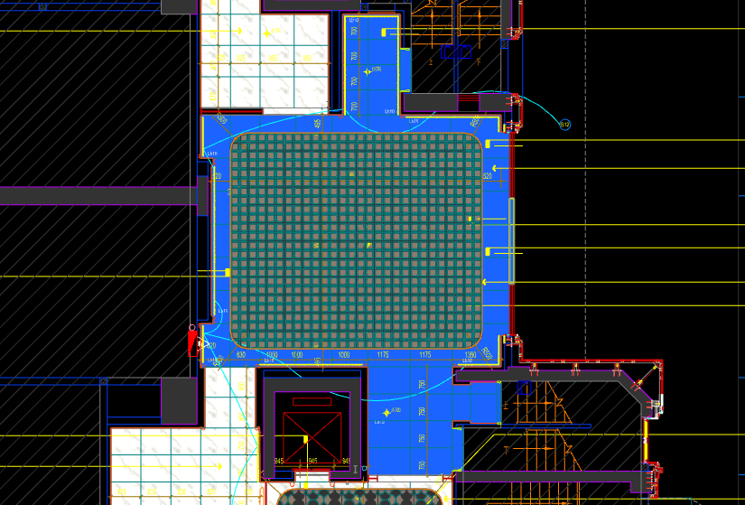
 | 地面工程
1 | 地面铺贴大理石ST-01 | 1.地面20mm大理石ST-01、铺贴、厚度及样式按物料书为准； 2.10mm厚石材专用粘结剂； 3.70mm厚DS-M15干混砂浆找平； 4.基层清理、石材六面防护、背面刷胶封闭,同色云石胶补缝； 5.含开槽、磨边、倒角、拼接等处理； 6.包含完成该项内容所有工作及费用并满足设计图纸、规范等要求； | m2 | 30.50 |  |  |  | 0.00 | 0.00 | 0.00 |  | 1 |  | 29.2
2 | 地面铺贴大理石ST-01.03拼花 | 1.地面20mm大理石拼花、参考3F-DF-01样式、ST-01、ST-03按物料书为准； 2.10mm厚石材专用粘结剂； 3.70mm厚DS-M15干混砂浆找平； 4.基层清理、石材六面防护、背面刷胶封闭,同色云石胶补缝； 5.含开槽、磨边、倒角、拼接等处理； 6.包含完成该项内容所有工作及费用并满足设计图纸、规范等要求； | m2 | 41.20 |  |  |  | 0.00 | 0.00 | 0.00 |  | 1
3 | 实心铜条5mm宽 | 1.实心铜条5mm宽； 2.包含完成该项内容所有工作及费用并满足设计图纸、规范等要求； | m | 24.98 |  |  |  | 0.00 | 0.00 | 0.00 |  | 1
4 | 地面石材晶面处理 | 1.石材结晶处理(结晶水及石材保养剂,中性清洁剂)； 2.包含完成该项内容所有工作及费用并满足设计图纸、规范等要求； | m2 | 71.70 |  |  |  | 0.00 | 0.00 | 0.00 |  | 1
 | 墙柱面工程
1 | 墙面湿贴石材ST-05 | 1、墙面湿贴石材ST-05 2、8mm厚石材专用胶粘剂WC粘结层 3、界面剂拉毛处理 4、石材的开槽、磨边、倒角、粘接、形成所需之凹坑、抛光、六面防污防渗等一切处理费用均在主材费中考虑，不再另行计取 5、包含完成该项内容所有工作及费用并满足设计图纸、规范等要求 | m2 | 16.17 |  |  |  | 0.00 | 0.00 | 0.00 |  | 1
2 | 墙面干挂ST-05石材 | 1、墙面干挂ST-05石材 2、不锈钢背栓挂件安装，云石胶+AB胶固定 3、镀锌角钢钢架(高度超4m、完成面超150mm采用槽钢基层加固)，钢架防锈处理 4、膨胀螺栓固定预埋铁件(轻质砖墙体需要穿墙螺栓固定) 5、石材的开槽、磨边、倒角、粘接、形成所需之凹坑、抛光、六面防污防渗等一切处理费用均在主材费中考虑，不再另行计取 6、包含完成该项内容所有工作及费用并满足设计图纸、规范等要求 | m2 | 58.20 |  |  |  | 0.00 | 0.00 | 0.00 |  | 1
3 | 墙面干挂ST-05石材（波浪造型） | 1、墙面干挂ST-05石材（波浪造型） 2、不锈钢背栓挂件安装，云石胶+AB胶固定 3、镀锌角钢钢架(高度超4m、完成面超150mm采用槽钢基层加固)，钢架防锈处理 4、膨胀螺栓固定预埋铁件(轻质砖墙体需要穿墙螺栓固定) 5、石材的开槽、磨边、倒角、粘接、形成所需之凹坑、抛光、六面防污防渗等一切处理费用均在主材费中考虑，不再另行计取 6、包含完成该项内容所有工作及费用并满足设计图纸、规范等要求 | m2 | 12.33 |  |  |  | 0.00 | 0.00 | 0.00 |  | 1
4 | 墙面PT-02白色防水无机涂料 | 1、墙面PT-02白色防水无机涂料(底漆1遍，面漆2遍) 2、刮白胶腻子找平二遍，打磨 3、阴、阳角护角收边 4、双层9.5mm纸面石膏板 5、轻钢龙骨基层找平 6、包含完成该项内容所有工作及费用并满足设计图纸、规范等要求 | m2 | 5.55 |  |  |  | 0.00 | 0.00 | 0.00 |  | 1
5 | MT-01古铜不锈钢踢脚线（高20mm） | 1、1.2mm厚 MT-01古铜不锈钢踢脚线（高20mm，展开面为46mm），结构胶固定 2、9厘玻镁板基层 3、包含完成该项内容所有工作及费用并满足设计图纸、规范等要求 | m | 30.14 |  |  |  | 0.00 | 0.00 | 0.00 |  | 1
6 | MT-01古铜不锈钢线条（展开面为114mm） | 1、1.2mm厚 MT-01古铜不锈钢线条（展开面为114mm），结构胶固定 2、9厘玻镁板基层 3、包含完成该项内容所有工作及费用并满足设计图纸、规范等要求 | m | 30.14 |  |  |  | 0.00 | 0.00 | 0.00 |  | 1
7 | MT-01古铜不锈钢顶部收口条（展开面为41mm） | 1、1.2mm厚 MT-01古铜不锈钢顶部收口条（展开面为41mm），结构胶固定 2、9厘玻镁板基层 3、包含完成该项内容所有工作及费用并满足设计图纸、规范等要求 | m | 30.14 |  |  |  | 0.00 | 0.00 | 0.00 |  | 1
 | 天花工程
1 | 造型石膏板吊顶 | 1.60系列轻钢主龙骨@900，60系列轻钢副龙骨@400，60系列横撑龙骨@600，08螺纹吊杆@900不上人天花吊顶（投影面计算） 2.玻镁板、双层9.5厚石膏板基层，含开孔、检修口、10*10凹槽等费用； 3.含除灯槽外的侧面高差及其连接件、吊件； 4.包含完成该项内容所有工作及费用并满足设计图纸、规范等要求； | m2 | 36.98 |  |  |  | 0.00 | 0.00 | 0.00 |  | 1
2 | 造型石膏板吊顶（标高7.15m) | 1.60系列轻钢主龙骨@900，60系列轻钢副龙骨@400，60系列横撑龙骨@600，08螺纹吊杆@900不上人天花吊顶（标高7.15m 投影面计算） 2.玻镁板、双层9.5厚石膏板基层，含开孔、检修口、10*10凹槽等费用； 3.含除灯槽外的侧面高差及其连接件、吊件； 4.包含完成该项内容所有工作及费用并满足设计图纸、规范等要求； | m2 | 34.72 |  |  |  | 0.00 | 0.00 | 0.00 |  | 1
3 | 灯槽（100mm*200mm） | 1.灯槽（100mm*200mm）； 2.双层板：9mm玻镁板、9.5厚石膏板； 3.包含完成该项内容所有工作及费用并满足设计图纸、规范等要求； | m | 74.10 |  |  |  | 0.00 | 0.00 | 0.00 |  | 1
4 | 成品石膏线条 | 1.成品石膏线条（50mm*50mm）； 2.按图纸造型； 3.包含完成该项内容所有工作及费用并满足设计图纸、规范等要求； | m | 74.10 |  |  |  | 0.00 | 0.00 | 0.00 |  | 1
5 | 条形空调风口（150mm） | 1.条形空调风口（150mm）； 2.风口周边阻燃板封边加固处理； 3.包含完成该项内容所有工作及费用并满足设计图纸、规范等要求； | m | 4.80 |  |  |  | 0.00 | 0.00 | 0.00 |  | 1
6 | 天花肌理无机涂料PT-01 | 1.天花肌理无机涂料PT-01； 2.刮腻子二遍磨平； 3.底漆1遍，面漆2遍； 4.包含完成该项内容所有工作及费用并满足设计图纸、规范等要求； | m2 | 93.93 |  |  |  | 0.00 | 0.00 | 0.00 |  | 1
 | 门窗、家具工程
1 | 强弱电井暗门(不含面层) | 1、40x40x5mm热镀锌方管骨架、背封铝塑板 2、含天地轴、门吸等五金配件 3、包含完成该项内容所有工作及费用并满足设计图纸、规范等要求 | m2 | 2.25 |  |  |  | 0.00 | 0.00 | 0.00 |  | 1
2 | 消防栓暗门(不含面层) | 1、40x40x5mm热镀锌方管骨架、背封铝塑板 2、含天地轴、门吸等五金配件 3、包含完成该项内容所有工作及费用并满足设计图纸、规范等要求 | m2 | 2.10 |  |  |  | 0.00 | 0.00 | 0.00 |  | 1
三 | 一层艺术过厅 |  |  |  |  |  |  |  |  |  |  |  |  | 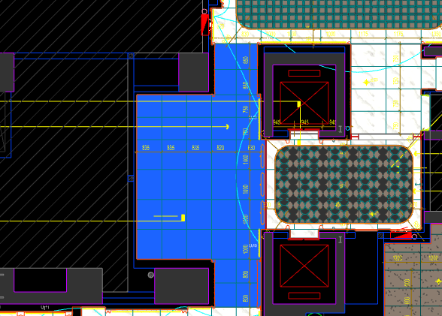
 | 地面工程
1 | 地面铺贴大理石ST-01 | 1.地面20mm大理石ST-01、铺贴、厚度及样式按物料书为准； 2.10mm厚石材专用粘结剂； 3.70mm厚DS-M15干混砂浆找平； 4.基层清理、石材六面防护、背面刷胶封闭,同色云石胶补缝； 5.含开槽、磨边、倒角、拼接等处理； 6.包含完成该项内容所有工作及费用并满足设计图纸、规范等要求； | m2 | 28.20 |  |  |  | 0.00 | 0.00 | 0.00 |  | 1
2 | 地面石材晶面处理 | 1.石材结晶处理(结晶水及石材保养剂,中性清洁剂)； 2.包含完成该项内容所有工作及费用并满足设计图纸、规范等要求； | m2 | 28.20 |  |  |  | 0.00 | 0.00 | 0.00 |  | 1
 | 墙柱面工程
1 | 墙面湿贴石材ST-05 | 1、墙面湿贴石材ST-05 2、8mm厚石材专用胶粘剂WC粘结层 3、界面剂拉毛处理 4、石材的开槽、磨边、倒角、粘接、形成所需之凹坑、抛光、六面防污防渗等一切处理费用均在主材费中考虑，不再另行计取 5、包含完成该项内容所有工作及费用并满足设计图纸、规范等要求 | m2 | 4.46 |  |  |  | 0.00 | 0.00 | 0.00 |  | 1
2 | 墙面干挂ST-05石材 | 1、墙面干挂ST-05石材 2、不锈钢背栓挂件安装，云石胶+AB胶固定 3、镀锌角钢钢架(高度超4m、完成面超150mm采用槽钢基层加固)，钢架防锈处理 4、膨胀螺栓固定预埋铁件(轻质砖墙体需要穿墙螺栓固定) 5、石材的开槽、磨边、倒角、粘接、形成所需之凹坑、抛光、六面防污防渗等一切处理费用均在主材费中考虑，不再另行计取 6、包含完成该项内容所有工作及费用并满足设计图纸、规范等要求 | m2 | 29.71 |  |  |  | 0.00 | 0.00 | 0.00 |  | 1
3 | 墙面干挂ST-05石材（波浪造型） | 1、墙面干挂ST-05石材（波浪造型） 2、不锈钢背栓挂件安装，云石胶+AB胶固定 3、镀锌角钢钢架(高度超4m、完成面超150mm采用槽钢基层加固)，钢架防锈处理 4、膨胀螺栓固定预埋铁件(轻质砖墙体需要穿墙螺栓固定) 5、石材的开槽、磨边、倒角、粘接、形成所需之凹坑、抛光、六面防污防渗等一切处理费用均在主材费中考虑，不再另行计取 6、包含完成该项内容所有工作及费用并满足设计图纸、规范等要求 | m2 | 13.64 |  |  |  | 0.00 | 0.00 | 0.00 |  | 1
4 | 墙面干挂SF-06红砖 | 1、墙面干挂SF-06红砖(墙面刷黑处理) 2、30*30*3镀锌方通钢架，石材干挂胶固定 3、包含完成该项内容所有工作及费用并满足设计图纸、规范等要求 | m2 | 16.50 |  |  |  | 0.00 | 0.00 | 0.00 |  | 1
5 | MT-01古铜不锈钢饰面 | 1、1.2mm厚 MT-01古铜不锈钢饰面，结构胶固定 2、9厘玻镁板基层 3、工程量以展开面积计算 4、包含完成该项内容所有工作及费用并满足设计图纸、规范等要求 | m2 | 0.41 |  |  |  | 0.00 | 0.00 | 0.00 |  | 1
6 | MT-01古铜不锈钢踢脚线（高20mm） | 1、1.2mm厚 MT-01古铜不锈钢踢脚线（高20mm，展开面为46mm），结构胶固定 2、9厘玻镁板基层 3、包含完成该项内容所有工作及费用并满足设计图纸、规范等要求 | m | 16.20 |  |  |  | 0.00 | 0.00 | 0.00 |  | 1
7 | MT-01古铜不锈钢线条（展开面为114mm） | 1、1.2mm厚 MT-01古铜不锈钢线条（展开面为114mm），结构胶固定 2、9厘玻镁板基层 3、包含完成该项内容所有工作及费用并满足设计图纸、规范等要求 | m | 16.20 |  |  |  | 0.00 | 0.00 | 0.00 |  | 1
8 | MT-01古铜不锈钢顶部收口条（展开面为41mm） | 1、1.2mm厚 MT-01古铜不锈钢顶部收口条（展开面为41mm），结构胶固定 2、9厘玻镁板基层 3、包含完成该项内容所有工作及费用并满足设计图纸、规范等要求 | m | 16.20 |  |  |  | 0.00 | 0.00 | 0.00 |  | 1
 | 天花工程
1 | 造型石膏板吊顶 | 1.60系列轻钢主龙骨@900，60系列轻钢副龙骨@400，60系列横撑龙骨@600，08螺纹吊杆@900不上人天花吊顶（投影面计算） 2.玻镁板、双层9.5厚石膏板基层，含开孔、检修口、10*10凹槽等费用； 3.含除灯槽外的侧面高差及其连接件、吊件； 4.包含完成该项内容所有工作及费用并满足设计图纸、规范等要求； | m2 | 23.80 |  |  |  | 0.00 | 0.00 | 0.00 |  | 1
2 | 透光膜天棚 | 1.透光膜天棚\施工时透气孔和穿线洞口\需加装防虫网防虫措施； 2.不锈钢压边； 3.包含完成该项内容所有工作及费用并满足设计图纸、规范等要求； | m2 | 4.40 |  |  |  | 0.00 | 0.00 | 0.00 |  | 1
3 | 灯槽（100mm*200mm） | 1.灯槽（100mm*200mm）； 2.双层板：9mm玻镁板、9.5厚石膏板； 3.包含完成该项内容所有工作及费用并满足设计图纸、规范等要求； | m | 5.50 |  |  |  | 0.00 | 0.00 | 0.00 |  | 1
4 | 成品石膏线条 | 1.成品石膏线条（50mm*50mm）； 2.按图纸造型； 3.包含完成该项内容所有工作及费用并满足设计图纸、规范等要求； | m | 5.50 |  |  |  | 0.00 | 0.00 | 0.00 |  | 1
5 | 条形空调风口（150mm） | 1.条形空调风口（150mm）； 2.风口周边阻燃板封边加固处理； 3.包含完成该项内容所有工作及费用并满足设计图纸、规范等要求； | m | 2.40 |  |  |  | 0.00 | 0.00 | 0.00 |  | 1
6 | 天花肌理无机涂料PT-01 | 1.天花肌理无机涂料PT-01； 2.刮腻子二遍磨平； 3.底漆1遍，面漆2遍； 4.包含完成该项内容所有工作及费用并满足设计图纸、规范等要求； | m2 | 29.85 |  |  |  | 0.00 | 0.00 | 0.00 |  | 1
 | 门窗、家具工程
1 | 电动移门(DR02) | 1、门扇：GL-01超白钢化玻璃 2、门套：1.2mm厚 MT-01古铜不锈钢饰面 3、定制成品套装门制安 4、含电动移门电机(门机安装背梁)等五金配件 5、包含完成该项内容所有工作及费用并满足设计图纸、规范等要求 | m2 | 4.23 |  |  |  | 0.00 | 0.00 | 0.00 |  | 1
2 | 装饰屏风（800mm*100mm*3200mm） | 1.装饰屏风（800mm*100mm*3200mm）； 2.包括但不限于制作安装、钢结构骨架、阻燃板基层、WD-02木饰面、1.2mm厚 MT-01古铜不锈钢、MT-04手敲铜不锈钢； 3.包含完成该项内容所有工作及费用并满足设计图纸、规范等要求 | m2 | 7.68 |  |  |  | 0.00 | 0.00 | 0.00 |  | 1
四 | 一层电梯厅（DT3） |  |  |  |  |  |  |  |  |  |  |  |  | 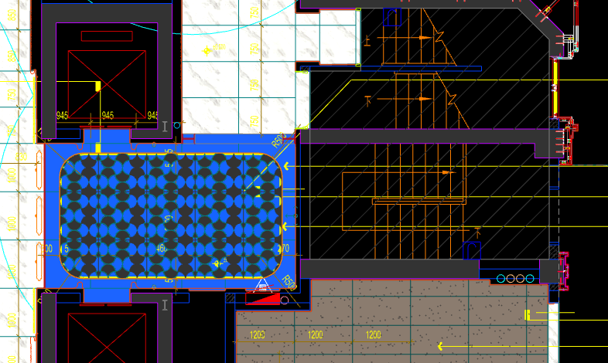
 | 地面工程
1 | 地面铺贴大理石ST-01 | 1.地面20mm大理石ST-01、铺贴、厚度及样式按物料书为准； 2.10mm厚石材专用粘结剂； 3.70mm厚DS-M15干混砂浆找平； 4.基层清理、石材六面防护、背面刷胶封闭,同色云石胶补缝； 5.含开槽、磨边、倒角、拼接等处理； 6.包含完成该项内容所有工作及费用并满足设计图纸、规范等要求； | m2 | 4.86 |  |  |  | 0.00 | 0.00 | 0.00 |  | 1
2 | 地面铺贴大理石ST-01.02拼花 | 1.地面20mm大理石拼花、参考3F-DF-01样式、ST-01、ST-02按物料书为准； 2.10mm厚石材专用粘结剂； 3.70mm厚DS-M15干混砂浆找平； 4.基层清理、石材六面防护、背面刷胶封闭,同色云石胶补缝； 5.含开槽、磨边、倒角、拼接等处理； 6.包含完成该项内容所有工作及费用并满足设计图纸、规范等要求； | m2 | 11.36 |  |  |  | 0.00 | 0.00 | 0.00 |  | 1
3 | 实心铜条5mm宽 | 1.实心铜条5mm宽； 2.包含完成该项内容所有工作及费用并满足设计图纸、规范等要求； | m | 13.36 |  |  |  | 0.00 | 0.00 | 0.00 |  | 1
4 | 地面石材晶面处理 | 1.石材结晶处理(结晶水及石材保养剂,中性清洁剂)； 2.包含完成该项内容所有工作及费用并满足设计图纸、规范等要求； | m2 | 16.22 |  |  |  | 0.00 | 0.00 | 0.00 |  | 1
 | 墙柱面工程
1 | 墙面湿贴石材ST-05 | 1、墙面湿贴石材ST-05 2、8mm厚石材专用胶粘剂WC粘结层 3、界面剂拉毛处理 4、石材的开槽、磨边、倒角、粘接、形成所需之凹坑、抛光、六面防污防渗等一切处理费用均在主材费中考虑，不再另行计取 5、包含完成该项内容所有工作及费用并满足设计图纸、规范等要求 | m2 | 4.77 |  |  |  | 0.00 | 0.00 | 0.00 |  | 1
2 | 墙面干挂ST-05石材 | 1、墙面干挂ST-05石材 2、不锈钢背栓挂件安装，云石胶+AB胶固定 3、镀锌角钢钢架(高度超4m、完成面超150mm采用槽钢基层加固)，钢架防锈处理 4、膨胀螺栓固定预埋铁件(轻质砖墙体需要穿墙螺栓固定) 5、石材的开槽、磨边、倒角、粘接、形成所需之凹坑、抛光、六面防污防渗等一切处理费用均在主材费中考虑，不再另行计取 6、包含完成该项内容所有工作及费用并满足设计图纸、规范等要求 | m2 | 25.17 |  |  |  | 0.00 | 0.00 | 0.00 |  | 1
3 | 电梯不锈钢门套 | 1、1.2mm厚 MT-01古铜不锈钢门套，结构胶固定 2、9厘玻镁板基层 3、工程量以展开面积计算 4、包含完成该项内容所有工作及费用并满足设计图纸、规范等要求 | m2 | 3.55 |  |  |  | 0.00 | 0.00 | 0.00 |  | 1
4 | 电梯不锈钢门头 | 1、1.2mm厚 MT-01古铜不锈钢门头，结构胶固定 2、12mm阻燃板，轻钢副龙骨@400 3、电梯门顶内置亚克力，内部面层刮白处理 4、工程量以展开面积计算 5、包含完成该项内容所有工作及费用并满足设计图纸、规范等要求 | m2 | 1.84 |  |  |  | 0.00 | 0.00 | 0.00 |  | 1
5 | MT-01古铜不锈钢饰面（电梯按钮处） | 1、1.2mm厚 MT-01古铜不锈钢饰面 2、12mm阻燃板基层，轻钢副龙骨@400 3、工程量以展开面积计算 4、包含完成该项内容所有工作及费用并满足设计图纸、规范等要求 | m2 | 0.25 |  |  |  | 0.00 | 0.00 | 0.00 |  | 1
6 | MT-01古铜不锈钢踢脚线（高20mm） | 1、1.2mm厚 MT-01古铜不锈钢踢脚线（高20mm，展开面为46mm），结构胶固定 2、9厘玻镁板基层 3、包含完成该项内容所有工作及费用并满足设计图纸、规范等要求 | m | 10.30 |  |  |  | 0.00 | 0.00 | 0.00 |  | 1
7 | MT-01古铜不锈钢线条（展开面为54mm） | 1、1.2mm厚 MT-01古铜不锈钢线条（展开面为54mm），结构胶固定 2、9厘玻镁板基层 3、包含完成该项内容所有工作及费用并满足设计图纸、规范等要求 | m | 0.34 |  |  |  | 0.00 | 0.00 | 0.00 |  | 1
8 | MT-01古铜不锈钢线条（展开面为114mm） | 1、1.2mm厚 MT-01古铜不锈钢线条（展开面为114mm），结构胶固定 2、9厘玻镁板基层 3、包含完成该项内容所有工作及费用并满足设计图纸、规范等要求 | m | 9.96 |  |  |  | 0.00 | 0.00 | 0.00 |  | 1
9 | MT-01古铜不锈钢顶部收口条（展开面为41mm） | 1、1.2mm厚 MT-01古铜不锈钢顶部收口条（展开面为41mm），结构胶固定 2、9厘玻镁板基层 3、包含完成该项内容所有工作及费用并满足设计图纸、规范等要求 | m | 10.30 |  |  |  | 0.00 | 0.00 | 0.00 |  | 1
 | 天花工程
1 | 造型石膏板吊顶 | 1.60系列轻钢主龙骨@900，60系列轻钢副龙骨@400，60系列横撑龙骨@600，08螺纹吊杆@900不上人天花吊顶（投影面计算） 2.玻镁板、双层9.5厚石膏板基层，含开孔、检修口、10*10凹槽等费用； 3.含除灯槽外的侧面高差及其连接件、吊件； 4.包含完成该项内容所有工作及费用并满足设计图纸、规范等要求； | m2 | 16.22 |  |  |  | 0.00 | 0.00 | 0.00 |  | 1
2 | 灯槽（100mm*200mm） | 1.灯槽（100mm*200mm）； 2.双层板：9mm玻镁板、9.5厚石膏板； 3.包含完成该项内容所有工作及费用并满足设计图纸、规范等要求； | m | 13.55 |  |  |  | 0.00 | 0.00 | 0.00 |  | 1
3 | 成品石膏线条 | 1.成品石膏线条（50mm*50mm）； 2.按图纸造型； 3.包含完成该项内容所有工作及费用并满足设计图纸、规范等要求； | m | 13.55 |  |  |  | 0.00 | 0.00 | 0.00 |  | 1
4 | 条形空调风口（150mm） | 1.条形空调风口（150mm）； 2.风口周边阻燃板封边加固处理； 3.包含完成该项内容所有工作及费用并满足设计图纸、规范等要求； | m | 2.40 |  |  |  | 0.00 | 0.00 | 0.00 |  | 1
5 | 天花肌理无机涂料PT-01 | 1.天花肌理无机涂料PT-01； 2.刮腻子二遍磨平； 3.底漆1遍，面漆2遍； 4.包含完成该项内容所有工作及费用并满足设计图纸、规范等要求； | m2 | 20.29 |  |  |  | 0.00 | 0.00 | 0.00 |  | 1
 | 门窗、家具工程
1 | 水井暗门(不含面层) | 1、40x40x5mm热镀锌方管骨架、背封铝塑板 2、含天地轴、门吸等五金配件 3、包含完成该项内容所有工作及费用并满足设计图纸、规范等要求 | m2 | 2.25 |  |  |  | 0.00 | 0.00 | 0.00 |  | 1
2 | 消防栓暗门(不含面层) | 1、40x40x5mm热镀锌方管骨架、背封铝塑板 2、含天地轴、门吸等五金配件 3、包含完成该项内容所有工作及费用并满足设计图纸、规范等要求 | m2 | 2.10 |  |  |  | 0.00 | 0.00 | 0.00 |  | 1
3 | 电梯厅门（参DR01） | 1、门扇：1.2mm厚 MT-01古铜不锈钢饰面、GL-01超白钢化玻璃、ST-08石材、L40*40*4镀锌角钢骨架 2、门套：1.2mm厚 MT-01古铜不锈钢饰面 3、定制成品套装门制安 4、含电机、暗铰链、地弹簧等五金配件 5、包含完成该项内容所有工作及费用并满足设计图纸、规范等要求 | m2 | 5.52 |  |  |  | 0.00 | 0.00 | 0.00 |  | 1
4 | 固定玻璃隔断 | 1、GL-01超白钢化玻璃饰面 2、1.2mm厚 MT-01古铜不锈钢饰面边框 3、包含完成该项内容所有工作及费用并满足设计图纸、规范等要求 | m2 | 1.53 |  |  |  | 0.00 | 0.00 | 0.00 |  | 1
五 | 一层储物间 |  |  |  |  |  |  |  |  |  |  |  |  | 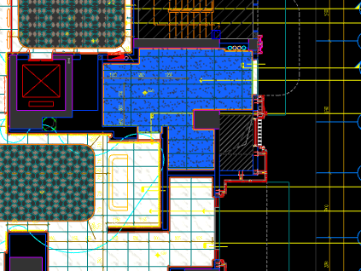
 | 地面工程
1 | 地面铺贴大理石ST-01 | 1.地面20mm大理石ST-01、铺贴、厚度及样式按物料书为准； 2.10mm厚石材专用粘结剂； 3.70mm厚DS-M15干混砂浆找平； 4.基层清理、石材六面防护、背面刷胶封闭,同色云石胶补缝； 5.含开槽、磨边、倒角、拼接等处理； 6.包含完成该项内容所有工作及费用并满足设计图纸、规范等要求； | m2 | 0.35 |  |  |  | 0.00 | 0.00 | 0.00 |  | 1
2 | 地面地砖 CT-06 | 1.地面花砖CT-06； 2.10mm厚专用粘结剂； 3.80mm厚DS-M15干混砂浆找平； 4.基层清理； 5.含切边、倒角、拼接等处理； 6.包含完成该项内容所有工作及费用并满足设计图纸、规范等要求； | m2 | 22.55 |  |  |  | 0.00 | 0.00 | 0.00 |  | 1
3 | 地面石材晶面处理 | 1.石材结晶处理(结晶水及石材保养剂,中性清洁剂)； 2.包含完成该项内容所有工作及费用并满足设计图纸、规范等要求； | m2 | 0.35 |  |  |  | 0.00 | 0.00 | 0.00 |  | 1
 | 墙柱面工程
1 | 墙面PT-02白色防水无机涂料 | 1、墙面PT-02白色防水无机涂料(底漆1遍，面漆2遍) 2、刮白胶腻子找平二遍，打磨 3、阴、阳角护角收边 4、双层9.5mm纸面石膏板 5、轻钢龙骨基层找平 6、包含完成该项内容所有工作及费用并满足设计图纸、规范等要求 | m2 | 70.39 |  |  |  | 0.00 | 0.00 | 0.00 |  | 1
2 | 设备间不锈钢门套 | 1、1.2mm厚 MT-01古铜不锈钢门套，结构胶固定 2、9厘玻镁板基层 3、工程量以展开面积计算 4、包含完成该项内容所有工作及费用并满足设计图纸、规范等要求 | m2 | 2.27 |  |  |  | 0.00 | 0.00 | 0.00 |  | 1
3 | 50mm CT-06瓷砖踢脚 | 1、50mm CT-06瓷砖踢脚,瓷砖填缝剂处理 2、背覆胶处理 3、C1T等级抗滑移水泥基胶粘剂 4、界面剂拉毛处理 5、包含完成该项内容所有工作及费用并满足设计图纸、规范等要求 | m2 | 1.18 |  |  |  | 0.00 | 0.00 | 0.00 |  | 1
 | 天花工程
1 | 造型石膏板吊顶 | 1.60系列轻钢主龙骨@900，60系列轻钢副龙骨@400，60系列横撑龙骨@600，08螺纹吊杆@900不上人天花吊顶（投影面计算） 2.玻镁板、双层9.5厚石膏板基层，含开孔、检修口、10*10凹槽等费用； 3.含除灯槽外的侧面高差及其连接件、吊件； 4.包含完成该项内容所有工作及费用并满足设计图纸、规范等要求； | m2 | 22.55 |  |  |  | 0.00 | 0.00 | 0.00 |  | 1
2 | 天花白色防水无机涂料PT-02 | 1.天花白色防水无机涂料PT-02； 2.刮腻子二遍磨平； 3.底漆1遍，面漆2遍； 4.包含完成该项内容所有工作及费用并满足设计图纸、规范等要求； | m2 | 13.55 |  |  |  | 0.00 | 0.00 | 0.00 |  | 1
3 | 条形空调风口（150mm） | 1.条形空调风口（150mm）； 2.风口周边阻燃板封边加固处理； 3.包含完成该项内容所有工作及费用并满足设计图纸、规范等要求； | m | 2.40 |  |  |  | 0.00 | 0.00 | 0.00 |  | 1
 | 门窗、家具工程
1 | 转轴门(DR03) | 1、正门扇：1.2mm厚 MT-01古铜不锈钢、ST-05石材、不锈钢干挂件、镀锌扁通钢架 2、反门扇：WD-04木饰面、12mm玻镁板 3、定制成品套装门制安 4、含转轴、暗藏闭门器、门把手等五金配件 5、包含完成该项内容所有工作及费用并满足设计图纸、规范等要求 | m2 | 3.00 |  |  |  | 0.00 | 0.00 | 0.00 |  | 1
六 | 一层入户大堂(下） |  |  |  |  |  |  |  |  |  |  |  |  | 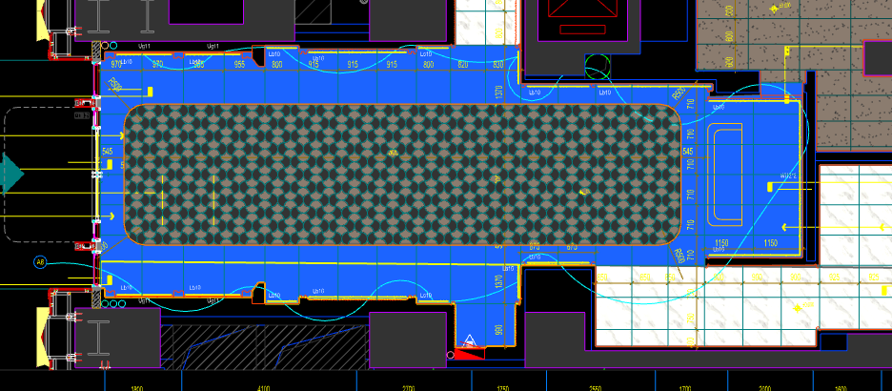
 | 地面工程
1 | 地面铺贴大理石ST-01 | 1.地面20mm大理石ST-01、铺贴、厚度及样式按物料书为准； 2.10mm厚石材专用粘结剂； 3.70mm厚DS-M15干混砂浆找平； 4.基层清理、石材六面防护、背面刷胶封闭,同色云石胶补缝； 5.含开槽、磨边、倒角、拼接等处理； 6.包含完成该项内容所有工作及费用并满足设计图纸、规范等要求； | m2 | 43.66 |  |  |  | 0.00 | 0.00 | 0.00 |  | 1
2 | 地面铺贴大理石ST-01.02拼花 | 1.地面20mm大理石拼花、参考3F-DF-01样式、ST-01、ST-02按物料书为准； 2.10mm厚石材专用粘结剂； 3.70mm厚DS-M15干混砂浆找平； 4.基层清理、石材六面防护、背面刷胶封闭,同色云石胶补缝； 5.含开槽、磨边、倒角、拼接等处理； 6.包含完成该项内容所有工作及费用并满足设计图纸、规范等要求； | m2 | 42.04 |  |  |  | 0.00 | 0.00 | 0.00 |  | 1
3 | 实心铜条5mm宽 | 1.实心铜条5mm宽； 2.包含完成该项内容所有工作及费用并满足设计图纸、规范等要求； | m | 31.67 |  |  |  | 0.00 | 0.00 | 0.00 |  | 1
4 | 地面石材晶面处理 | 1.石材结晶处理(结晶水及石材保养剂,中性清洁剂)； 2.包含完成该项内容所有工作及费用并满足设计图纸、规范等要求； | m2 | 85.70 |  |  |  | 0.00 | 0.00 | 0.00 |  | 1
 | 墙柱面工程
1 | 墙面湿贴石材ST-05 | 1、墙面湿贴石材ST-05 2、8mm厚石材专用胶粘剂WC粘结层 3、界面剂拉毛处理 4、石材的开槽、磨边、倒角、粘接、形成所需之凹坑、抛光、六面防污防渗等一切处理费用均在主材费中考虑，不再另行计取 5、包含完成该项内容所有工作及费用并满足设计图纸、规范等要求 | m2 | 21.42 |  |  |  | 0.00 | 0.00 | 0.00 |  | 1
2 | 墙面干挂ST-05石材 | 1、墙面干挂ST-05石材 2、不锈钢背栓挂件安装，云石胶+AB胶固定 3、镀锌角钢钢架(高度超4m、完成面超150mm采用槽钢基层加固)，钢架防锈处理 4、膨胀螺栓固定预埋铁件(轻质砖墙体需要穿墙螺栓固定) 5、石材的开槽、磨边、倒角、粘接、形成所需之凹坑、抛光、六面防污防渗等一切处理费用均在主材费中考虑，不再另行计取 6、包含完成该项内容所有工作及费用并满足设计图纸、规范等要求 | m2 | 128.31 |  |  |  | 0.00 | 0.00 | 0.00 |  | 1
3 | 墙面干挂ST-05石材（波浪造型） | 1、墙面干挂ST-05石材（波浪造型） 2、不锈钢背栓挂件安装，云石胶+AB胶固定 3、镀锌角钢钢架(高度超4m、完成面超150mm采用槽钢基层加固)，钢架防锈处理 4、膨胀螺栓固定预埋铁件(轻质砖墙体需要穿墙螺栓固定) 5、石材的开槽、磨边、倒角、粘接、形成所需之凹坑、抛光、六面防污防渗等一切处理费用均在主材费中考虑，不再另行计取 6、包含完成该项内容所有工作及费用并满足设计图纸、规范等要求 | m2 | 13.98 |  |  |  | 0.00 | 0.00 | 0.00 |  | 1
4 | 墙面SP-01手绘壁画 | 1、墙面SP-01手绘壁画 2、12mm阻燃板、9mm纸面石膏板、轻钢龙骨构件 3、包含完成该项内容所有工作及费用并满足设计图纸、规范等要求 | m2 | 28.76 |  |  |  | 0.00 | 0.00 | 0.00 |  | 1
5 | MT-01古铜不锈钢饰面 | 1、1.2mm厚 MT-01古铜不锈钢饰面，结构胶固定 2、9厘玻镁板基层 3、包含完成该项内容所有工作及费用并满足设计图纸、规范等要求 | m2 | 30.64 |  |  |  | 0.00 | 0.00 | 0.00 |  | 1
6 | MT-01古铜不锈钢踢脚线（高20mm） | 1、1.2mm厚 MT-01古铜不锈钢踢脚线（高20mm，展开面为46mm），结构胶固定 2、9厘玻镁板基层 3、包含完成该项内容所有工作及费用并满足设计图纸、规范等要求 | m | 41.60 |  |  |  | 0.00 | 0.00 | 0.00 |  | 1
7 | MT-01古铜不锈钢线条（展开面为114mm） | 1、1.2mm厚 MT-01古铜不锈钢线条（展开面为114mm），结构胶固定 2、9厘玻镁板基层 3、包含完成该项内容所有工作及费用并满足设计图纸、规范等要求 | m | 31.56 |  |  |  | 0.00 | 0.00 | 0.00 |  | 1
8 | MT-01古铜不锈钢顶部收口条（展开面为41mm） | 1、1.2mm厚 MT-01古铜不锈钢顶部收口条（展开面为41mm），结构胶固定 2、9厘玻镁板基层 3、包含完成该项内容所有工作及费用并满足设计图纸、规范等要求 | m | 41.60 |  |  |  | 0.00 | 0.00 | 0.00 |  | 1
 | 天花工程
1 | 造型石膏板吊顶 | 1.60系列轻钢主龙骨@900，60系列轻钢副龙骨@400，60系列横撑龙骨@600，08螺纹吊杆@900不上人天花吊顶（投影面计算） 2.玻镁板、双层9.5厚石膏板基层，含开孔、检修口、10*10凹槽等费用； 3.含除灯槽外的侧面高差及其连接件、吊件； 4.包含完成该项内容所有工作及费用并满足设计图纸、规范等要求； | m2 | 63.50 |  |  |  | 0.00 | 0.00 | 0.00 |  | 1
2 | 造型石膏板吊顶（标高7.15m) | 1.60系列轻钢主龙骨@900，60系列轻钢副龙骨@400，60系列横撑龙骨@600，08螺纹吊杆@900不上人天花吊顶（标高7.15m 投影面计算） 2.玻镁板、双层9.5厚石膏板基层，含开孔、检修口、10*10凹槽等费用； 3.含除灯槽外的侧面高差及其连接件、吊件； 4.包含完成该项内容所有工作及费用并满足设计图纸、规范等要求； | m2 | 22.20 |  |  |  | 0.00 | 0.00 | 0.00 |  | 1
3 | 灯槽（100mm*200mm） | 1.灯槽（100mm*200mm）； 2.双层板：9mm玻镁板、9.5厚石膏板； 3.包含完成该项内容所有工作及费用并满足设计图纸、规范等要求； | m | 25.18 |  |  |  | 0.00 | 0.00 | 0.00 |  | 1
4 | 成品石膏线条 | 1.成品石膏线条（50mm*50mm）； 2.按图纸造型； 3.包含完成该项内容所有工作及费用并满足设计图纸、规范等要求； | m | 25.18 |  |  |  | 0.00 | 0.00 | 0.00 |  | 1
5 | 条形空调风口（150mm） | 1.条形空调风口（150mm）； 2.风口周边阻燃板封边加固处理； 3.包含完成该项内容所有工作及费用并满足设计图纸、规范等要求； | m | 7.20 |  |  |  | 0.00 | 0.00 | 0.00 |  | 1
6 | 天花肌理无机涂料PT-01 | 1.天花肌理无机涂料PT-01； 2.刮腻子二遍磨平； 3.底漆1遍，面漆2遍； 4.包含完成该项内容所有工作及费用并满足设计图纸、规范等要求； | m2 | 93.25 |  |  |  | 0.00 | 0.00 | 0.00 |  | 1
 | 门窗、家具工程
1 | 服务台 | 1、服务台（2400mm*800mm*1000mm） 2.包括但不限于制作安装、钢结构骨架、石材及石材防污处理、9mm阻燃板基层、ST-07石材台面、1.2mm厚 MT-01古铜不锈钢饰面、SF-05贝母漆、WD-04木饰面； 3.含拉手、抽屉、含相应的线孔洞开设； 4.包含完成该项内容所有工作及费用并满足设计图纸、规范等要求； | 套 | 1.00 |  |  |  | 0.00 | 0.00 | 0.00 |  | 1
2 | 消防栓暗门(不含面层) | 1、40x40x5mm热镀锌方管骨架、背封铝塑板 2、含天地轴、门吸等五金配件 3、包含完成该项内容所有工作及费用并满足设计图纸、规范等要求 | m2 | 2.15 |  |  |  | 0.00 | 0.00 | 0.00 |  | 1
七 | 一层过厅通小区 |  |  |  |  |  |  |  |  |  |  |  |  | 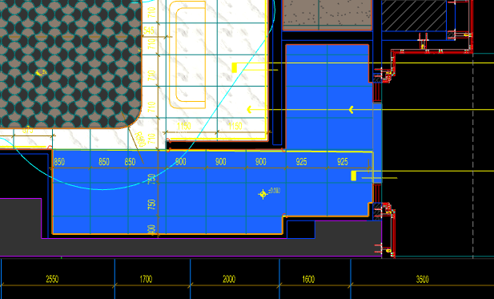
 | 地面工程
1 | 地面铺贴大理石ST-01 | 1.地面20mm大理石ST-01、铺贴、厚度及样式按物料书为准； 2.10mm厚石材专用粘结剂； 3.70mm厚DS-M15干混砂浆找平； 4.基层清理、石材六面防护、背面刷胶封闭,同色云石胶补缝； 5.含开槽、磨边、倒角、拼接等处理； 6.包含完成该项内容所有工作及费用并满足设计图纸、规范等要求； | m2 | 17.64 |  |  |  | 0.00 | 0.00 | 0.00 |  | 1
2 | 地面石材晶面处理 | 1.石材结晶处理(结晶水及石材保养剂,中性清洁剂)； 2.包含完成该项内容所有工作及费用并满足设计图纸、规范等要求； | m2 | 17.64 |  |  |  | 0.00 | 0.00 | 0.00 |  | 1
 | 墙柱面工程
1 | 墙面湿贴石材ST-05 | 1、墙面湿贴石材ST-05 2、8mm厚石材专用胶粘剂WC粘结层 3、界面剂拉毛处理 4、石材的开槽、磨边、倒角、粘接、形成所需之凹坑、抛光、六面防污防渗等一切处理费用均在主材费中考虑，不再另行计取 5、包含完成该项内容所有工作及费用并满足设计图纸、规范等要求 | m2 | 8.61 |  |  |  | 0.00 | 0.00 | 0.00 |  | 1
2 | 墙面干挂ST-05石材 | 1、墙面干挂ST-05石材 2、不锈钢背栓挂件安装，云石胶+AB胶固定 3、镀锌角钢钢架(高度超4m、完成面超150mm采用槽钢基层加固)，钢架防锈处理 4、膨胀螺栓固定预埋铁件(轻质砖墙体需要穿墙螺栓固定) 5、石材的开槽、磨边、倒角、粘接、形成所需之凹坑、抛光、六面防污防渗等一切处理费用均在主材费中考虑，不再另行计取 6、包含完成该项内容所有工作及费用并满足设计图纸、规范等要求 | m2 | 36.35 |  |  |  | 0.00 | 0.00 | 0.00 |  | 1
3 | MT-01古铜不锈钢踢脚线（高20mm） | 1、1.2mm厚 MT-01古铜不锈钢踢脚线（高20mm，展开面为46mm），结构胶固定 2、9厘玻镁板基层 3、包含完成该项内容所有工作及费用并满足设计图纸、规范等要求 | m | 15.27 |  |  |  | 0.00 | 0.00 | 0.00 |  | 1
4 | MT-01古铜不锈钢线条（展开面为114mm） | 1、1.2mm厚 MT-01古铜不锈钢线条（展开面为114mm），结构胶固定 2、9厘玻镁板基层 3、包含完成该项内容所有工作及费用并满足设计图纸、规范等要求 | m | 15.27 |  |  |  | 0.00 | 0.00 | 0.00 |  | 1
5 | MT-01古铜不锈钢顶部收口条（展开面为41mm） | 1、1.2mm厚 MT-01古铜不锈钢顶部收口条（展开面为41mm），结构胶固定 2、9厘玻镁板基层 3、包含完成该项内容所有工作及费用并满足设计图纸、规范等要求 | m | 15.27 |  |  |  | 0.00 | 0.00 | 0.00 |  | 1
 | 天花工程
1 | 造型石膏板吊顶 | 1.60系列轻钢主龙骨@900，60系列轻钢副龙骨@400，60系列横撑龙骨@600，08螺纹吊杆@900不上人天花吊顶（投影面计算） 2.玻镁板、双层9.5厚石膏板基层，含开孔、检修口、10*10凹槽等费用； 3.含除灯槽外的侧面高差及其连接件、吊件； 4.包含完成该项内容所有工作及费用并满足设计图纸、规范等要求； | m2 | 17.64 |  |  |  | 0.00 | 0.00 | 0.00 |  | 1
2 | 天花肌理无机涂料PT-01 | 1.天花肌理无机涂料PT-01； 2.刮腻子二遍磨平； 3.底漆1遍，面漆2遍； 4.包含完成该项内容所有工作及费用并满足设计图纸、规范等要求； | m2 | 17.64 |  |  |  | 0.00 | 0.00 | 0.00 |  | 1
 | 门窗、家具工程
八 | 零星工程
 | 土建工程
1 | 新建钢结构隔墙 | 1、新建钢结构隔墙 2、8#热镀锌竖向槽钢龙骨间距小于0.9米，并要求至结构楼板底生根固定，横向5#角钢龙骨，间距根据砖面尺寸排列，所有的钢骨架均需做防锈处理 3、具体施工做法详见国家相关规范条文 4、包含完成该项内容所有工作及费用并满足设计图纸、规范等要求 | m2 | 246.10 |  |  |  | 0.00 | 0.00 | 0.00 |  | 1
B | 首层装修部分（南向） |  |  |  |  |  |  |  |  | 0.00
一 | 一层咖啡吧（DT6-DT8） |  |  |  |  |  |  |  |  |  |  |  |  | 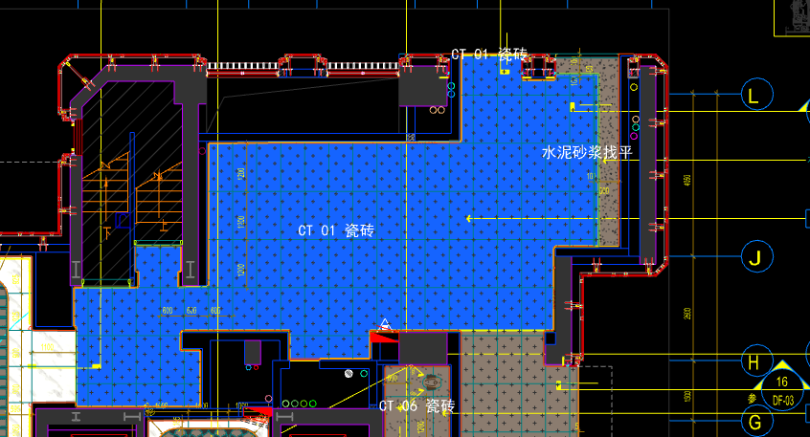
 | 地面工程
1 | 地面地砖 CT-01 | 1.地面花砖CT-01； 2.10mm厚专用粘结剂； 3.80mm厚DS-M15干混砂浆找平； 4.基层清理； 5.含切边、倒角、拼接等处理； 6.包含完成该项内容所有工作及费用并满足设计图纸、规范等要求； | m2 | 61.55 |  |  |  | 0.00 | 0.00 | 0.00 |  | 1
2 | 水泥砂浆找平层 | 1.95mm厚DS干混砂浆找平层、需铺符合设计要求标高； 2.完成需收光、压实处理； 3.包含完成该项内容所有工作及费用并满足设计图纸、规范等要求； | m2 | 2.78 |  |  |  | 0.00 | 0.00 | 0.00 |  | 1
3 | 实心铜条5mm宽 | 1.实心铜条5mm宽； 2.包含完成该项内容所有工作及费用并满足设计图纸、规范等要求； | m | 1.65 |  |  |  | 0.00 | 0.00 | 0.00 |  | 1
 | 墙柱面工程
1 | 墙面湿贴石材ST-05 | 1、墙面湿贴石材ST-05 2、8mm厚石材专用胶粘剂WC粘结层 3、界面剂拉毛处理 4、石材的开槽、磨边、倒角、粘接、形成所需之凹坑、抛光、六面防污防渗等一切处理费用均在主材费中考虑，不再另行计取 5、包含完成该项内容所有工作及费用并满足设计图纸、规范等要求 | m2 | 1.71 |  |  |  | 0.00 | 0.00 | 0.00 |  | 1
2 | 墙面干挂ST-05石材 | 1、墙面干挂ST-05石材 2、不锈钢背栓挂件安装，云石胶+AB胶固定 3、镀锌角钢钢架(高度超4m、完成面超150mm采用槽钢基层加固)，钢架防锈处理 4、膨胀螺栓固定预埋铁件(轻质砖墙体需要穿墙螺栓固定) 5、石材的开槽、磨边、倒角、粘接、形成所需之凹坑、抛光、六面防污防渗等一切处理费用均在主材费中考虑，不再另行计取 6、包含完成该项内容所有工作及费用并满足设计图纸、规范等要求 | m2 | 8.36 |  |  |  | 0.00 | 0.00 | 0.00 |  | 1
3 | 墙面CT-05瓷砖 | 1、CT-05瓷砖,瓷砖填缝剂处理 2、背覆胶处理 3、12mm水泥纤维板、轻钢龙骨构件 4、界面剂拉毛处理 5、包含完成该项内容所有工作及费用并满足设计图纸、规范等要求 | m2 | 8.34 |  |  |  | 0.00 | 0.00 | 0.00 |  | 1
4 | 墙面PT-02白色防水无机涂料 | 1、墙面PT-02白色防水无机涂料(底漆1遍，面漆2遍) 2、刮白胶腻子找平二遍，打磨 3、阴、阳角护角收边 4、双层9.5mm纸面石膏板 5、轻钢龙骨基层找平 6、包含完成该项内容所有工作及费用并满足设计图纸、规范等要求 | m2 | 22.69 |  |  |  | 0.00 | 0.00 | 0.00 |  | 1
5 | 墙面PT-03米色肌理无机涂料 | 1、墙面PT-03米色肌理无机涂料(底漆1遍，面漆2遍) 2、刮白胶腻子找平二遍，打磨 3、阴、阳角护角收边 4、双层9.5mm纸面石膏板 5、轻钢龙骨基层找平 6、包含完成该项内容所有工作及费用并满足设计图纸、规范等要求 | m2 | 78.53 |  |  |  | 0.00 | 0.00 | 0.00 |  | 1
6 | MR-01银镜 | 1、MR-01银镜 2、胶粘剂固定(中性胶) 3、12mm阻燃板基层 4、膨胀螺栓、轻钢龙骨(钢结构)基层找平 5、包含完成该项内容所有工作及费用并满足设计图纸、规范等要求 | m2 | 3.52 |  |  |  | 0.00 | 0.00 | 0.00 |  | 1
7 | MT-01古铜不锈钢饰面 | 1、1.2mm厚 MT-01古铜不锈钢饰面，结构胶固定 2、9厘玻镁板基层 3、包含完成该项内容所有工作及费用并满足设计图纸、规范等要求 | m2 | 1.29 |  |  |  | 0.00 | 0.00 | 0.00 |  | 1
8 | MT-01古铜不锈钢踢脚线（高20mm） | 1、1.2mm厚 MT-01古铜不锈钢踢脚线（高20mm，展开面为46mm），结构胶固定 2、9厘玻镁板基层 3、包含完成该项内容所有工作及费用并满足设计图纸、规范等要求 | m | 36.44 |  |  |  | 0.00 | 0.00 | 0.00 |  | 1
9 | MT-01古铜不锈钢线条（展开面为114mm） | 1、1.2mm厚 MT-01古铜不锈钢线条（展开面为114mm），结构胶固定 2、9厘玻镁板基层 3、包含完成该项内容所有工作及费用并满足设计图纸、规范等要求 | m | 36.44 |  |  |  | 0.00 | 0.00 | 0.00 |  | 1
10 | MT-01古铜不锈钢顶部收口条（展开面为41mm） | 1、1.2mm厚 MT-01古铜不锈钢顶部收口条（展开面为41mm），结构胶固定 2、9厘玻镁板基层 3、包含完成该项内容所有工作及费用并满足设计图纸、规范等要求 | m | 42.44 |  |  |  | 0.00 | 0.00 | 0.00 |  | 1
 | 天花工程
1 | 造型石膏板吊顶 | 1.60系列轻钢主龙骨@900，60系列轻钢副龙骨@400，60系列横撑龙骨@600，08螺纹吊杆@900不上人天花吊顶（投影面计算） 2.玻镁板、双层9.5厚石膏板基层，含开孔、检修口、10*10凹槽等费用； 3.含除灯槽外的侧面高差及其连接件、吊件； 4.包含完成该项内容所有工作及费用并满足设计图纸、规范等要求； | m2 | 64.33 |  |  |  | 0.00 | 0.00 | 0.00 |  | 1
2 | 灯槽（100mm*200mm） | 1.灯槽（100mm*200mm）； 2.双层板：9mm玻镁板、9.5厚石膏板； 3.包含完成该项内容所有工作及费用并满足设计图纸、规范等要求； | m | 18.36 |  |  |  | 0.00 | 0.00 | 0.00 |  | 1
3 | 成品石膏线条 | 1.成品石膏线条（50mm*50mm）； 2.按图纸造型； 3.包含完成该项内容所有工作及费用并满足设计图纸、规范等要求； | m | 18.36 |  |  |  | 0.00 | 0.00 | 0.00 |  | 1
4 | 天花肌理无机涂料PT-01 | 1.天花肌理无机涂料PT-01； 2.刮腻子二遍磨平； 3.底漆1遍，面漆2遍； 4.包含完成该项内容所有工作及费用并满足设计图纸、规范等要求； | m2 | 69.84 |  |  |  | 0.00 | 0.00 | 0.00 |  | 1
 | 门窗、家具工程
1 | 入户大堂门（参DR01） | 1、门扇：1.2mm厚 MT-01古铜不锈钢饰面、GL-01超白钢化玻璃、ST-08石材、L40*40*4镀锌角钢骨架 2、门套：1.2mm厚 MT-01古铜不锈钢饰面 3、定制成品套装门制安 4、含电机、暗铰链、地弹簧等五金配件 5、包含完成该项内容所有工作及费用并满足设计图纸、规范等要求 | m2 | 5.40 |  |  |  | 0.00 | 0.00 | 0.00 |  | 1
2 | 消防栓暗门(不含面层) | 1、40x40x5mm热镀锌方管骨架、背封铝塑板 2、含天地轴、门吸等五金配件 3、包含完成该项内容所有工作及费用并满足设计图纸、规范等要求 | m2 | 2.18 |  |  |  | 0.00 | 0.00 | 0.00 |  | 1
3 | L形吧台柜 | 1、L形吧台柜（1575+4200mm*600mm*850mm） 2.包括但不限于制作安装、钢结构骨架、石材及石材防污处理、阻燃板基层、ST-06石材台面、1.2mm厚 MT-01古铜不锈钢饰面、WD-04木饰面； 3.含五金配件、相应的线孔洞开设 4.包含完成该项内容所有工作及费用并满足设计图纸、规范等要求 | 套 | 1.00 |  |  |  | 0.00 | 0.00 | 0.00 |  | 1
4 | MT-02古铜不锈钢置物架 | 1、MT-02古铜不锈钢置物架（L*450mm*130mm） 2、包含完成该项内容所有工作及费用并满足设计图纸、规范等要求 | m | 4.38 |  |  |  | 0.00 | 0.00 | 0.00 |  | 1
二 | 一层艺术过厅（DT6-DT8） |  |  |  |  |  |  |  |  |  |  |  |  | 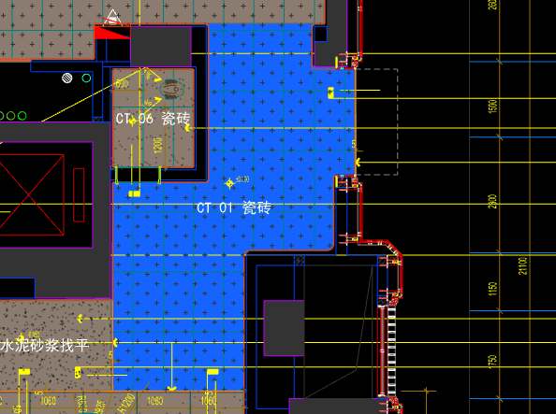
 | 地面工程
1 | 地面地砖 CT-01 | 1.地面花砖CT-01； 2.10mm厚专用粘结剂； 3.80mm厚DS-M15干混砂浆找平； 4.基层清理； 5.含切边、倒角、拼接等处理； 6.包含完成该项内容所有工作及费用并满足设计图纸、规范等要求； | m2 | 21.50 |  |  |  | 0.00 | 0.00 | 0.00 |  | 1
2 | 实心铜条5mm宽 | 1.实心铜条5mm宽； 2.包含完成该项内容所有工作及费用并满足设计图纸、规范等要求； | m | 2.10 |  |  |  | 0.00 | 0.00 | 0.00 |  | 1
 | 墙柱面工程
1 | 墙面PT-03米色肌理无机涂料 | 1、墙面PT-03米色肌理无机涂料(底漆1遍，面漆2遍) 2、刮白胶腻子找平二遍，打磨 3、阴、阳角护角收边 4、双层9.5mm纸面石膏板 5、轻钢龙骨基层找平 6、包含完成该项内容所有工作及费用并满足设计图纸、规范等要求 | m2 | 27.00 |  |  |  | 0.00 | 0.00 | 0.00 |  | 1
2 | MT-01古铜不锈钢踢脚线（高20mm） | 1、1.2mm厚 MT-01古铜不锈钢踢脚线（高20mm，展开面为46mm），结构胶固定 2、9厘玻镁板基层 3、包含完成该项内容所有工作及费用并满足设计图纸、规范等要求 | m | 9.15 |  |  |  | 0.00 | 0.00 | 0.00 |  | 1
3 | MT-01古铜不锈钢线条（展开面为114mm） | 1、1.2mm厚 MT-01古铜不锈钢线条（展开面为114mm），结构胶固定 2、9厘玻镁板基层 3、包含完成该项内容所有工作及费用并满足设计图纸、规范等要求 | m | 9.15 |  |  |  | 0.00 | 0.00 | 0.00 |  | 1
4 | MT-01古铜不锈钢顶部收口条（展开面为41mm） | 1、1.2mm厚 MT-01古铜不锈钢顶部收口条（展开面为41mm），结构胶固定 2、9厘玻镁板基层 3、包含完成该项内容所有工作及费用并满足设计图纸、规范等要求 | m | 9.15 |  |  |  | 0.00 | 0.00 | 0.00 |  | 1
 | 天花工程
1 | 造型石膏板吊顶 | 1.60系列轻钢主龙骨@900，60系列轻钢副龙骨@400，60系列横撑龙骨@600，08螺纹吊杆@900不上人天花吊顶（投影面计算） 2.玻镁板、双层9.5厚石膏板基层，含开孔、检修口、10*10凹槽等费用； 3.含除灯槽外的侧面高差及其连接件、吊件； 4.包含完成该项内容所有工作及费用并满足设计图纸、规范等要求； | m2 | 21.50 |  |  |  | 0.00 | 0.00 | 0.00 |  | 1
2 | 天花肌理无机涂料PT-01 | 1.天花肌理无机涂料PT-01； 2.刮腻子二遍磨平； 3.底漆1遍，面漆2遍； 4.包含完成该项内容所有工作及费用并满足设计图纸、规范等要求； | m2 | 21.50 |  |  |  | 0.00 | 0.00 | 0.00 |  | 1
 | 门窗、家具工程
三 | 一层卫生间（DT6-DT8） |  |  |  |  |  |  |  |  |  |  |  |  | 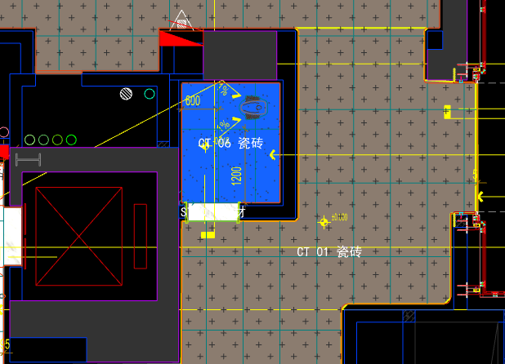
 | 地面工程
1 | 沉箱陶粒回填 | 1、陶粒混凝土回填 2、回填厚度200mm厚 3、完成本清单项目所需的一切相关工作内容，未尽事项详见图纸、工程量清单计价说明、国家相关规范等 | m2 | 3.12 |  |  |  | 0.00 | 0.00 | 0.00 |  | 1
2 | 20mm厚防水找平层(1:3干硬性水泥砂浆) | 1.20mm厚防水找平层(1:3干硬性水泥砂浆)； 2.界面剂一道； 3.包含完成该项内容所有工作及费用并满足设计图纸、规范等要求； | m2 | 3.12 |  |  |  | 0.00 | 0.00 | 0.00 |  | 1
3 | 防水无纺布 | 1.防水无纺布完成面上翻300高(80g/平米) 2.包含完成该项内容所有工作及费用并满足设计图纸、规范等要求； | m2 | 3.12 |  |  |  | 0.00 | 0.00 | 0.00 |  | 1
4 | 2mm厚JS防水层 | 1.2mm厚JS防水层（两遍）； 2.包含完成该项内容所有工作及费用并满足设计图纸、规范等要求； | m2 | 3.12 |  |  |  | 0.00 | 0.00 | 0.00 |  | 1
5 | 地面地砖 CT-06 | 1.地面花砖CT-06； 2.10mm厚专用粘结剂； 3.80mm厚DS-M15干混砂浆找平； 4.基层清理； 5.含切边、倒角、拼接等处理； 6.包含完成该项内容所有工作及费用并满足设计图纸、规范等要求； | m2 | 3.12 |  |  |  | 0.00 | 0.00 | 0.00 |  | 1
6 | 地面铺贴大理石ST-01 | 1.地面20mm大理石ST-01、铺贴、厚度及样式按物料书为准； 2.10mm厚石材专用粘结剂； 3.70mm厚DS-M15干混砂浆找平； 4.基层清理、石材六面防护、背面刷胶封闭,同色云石胶补缝； 5.含开槽、磨边、倒角、拼接等处理； 6.包含完成该项内容所有工作及费用并满足设计图纸、规范等要求； | m2 | 0.25 |  |  |  | 0.00 | 0.00 | 0.00 |  | 1
7 | 地面石材晶面处理 | 1.石材结晶处理(结晶水及石材保养剂,中性清洁剂)； 2.包含完成该项内容所有工作及费用并满足设计图纸、规范等要求； | m2 | 0.25 |  |  |  | 0.00 | 0.00 | 0.00 |  | 1
 | 墙柱面工程
1 | 墙面CT-06瓷砖 | 1、墙面CT-06瓷砖，瓷砖填缝剂处理 2、背覆胶处理 3、C1T等级抗滑移水泥基胶粘剂 4、界面剂拉毛处理 5、包含完成该项内容所有工作及费用并满足设计图纸、规范等要求 | m2 | 18.32 |  |  |  | 0.00 | 0.00 | 0.00 |  | 1
2 | 1.2mm厚JS-Ⅱ聚合物水泥防水涂料 | 1、1.2mm厚JS-Ⅱ聚合物水泥防水涂料 2、包含完成该项内容所有工作及费用并满足设计图纸、规范等要求 | m2 | 18.32 |  |  |  | 0.00 | 0.00 | 0.00 |  | 1
 | 天花工程
1 | 造型石膏板吊顶 | 1.60系列轻钢主龙骨@900，60系列轻钢副龙骨@400，60系列横撑龙骨@600，08螺纹吊杆@900不上人天花吊顶（投影面计算） 2.玻镁板、双层9.5厚石膏板基层，含开孔、检修口、10*10凹槽等费用； 3.含除灯槽外的侧面高差及其连接件、吊件； 4.包含完成该项内容所有工作及费用并满足设计图纸、规范等要求； | m2 | 3.12 |  |  |  | 0.00 | 0.00 | 0.00 |  | 1
2 | 灯槽（100mm*200mm） | 1.灯槽（100mm*200mm）； 2.双层板：9mm玻镁板、9.5厚石膏板； 3.包含完成该项内容所有工作及费用并满足设计图纸、规范等要求； | m | 1.94 |  |  |  | 0.00 | 0.00 | 0.00 |  | 1
3 | 天花深色肌理无机涂料PT-02 | 1.天花深色肌理无机涂料PT-02； 2.刮腻子二遍磨平； 3.底漆1遍，面漆2遍； 4.包含完成该项内容所有工作及费用并满足设计图纸、规范等要求； | m2 | 3.70 |  |  |  | 0.00 | 0.00 | 0.00 |  | 1
 | 门窗、家具工程
四 | 一层儿童区（DT6-DT8） |  |  |  |  |  |  |  |  |  |  |  |  | 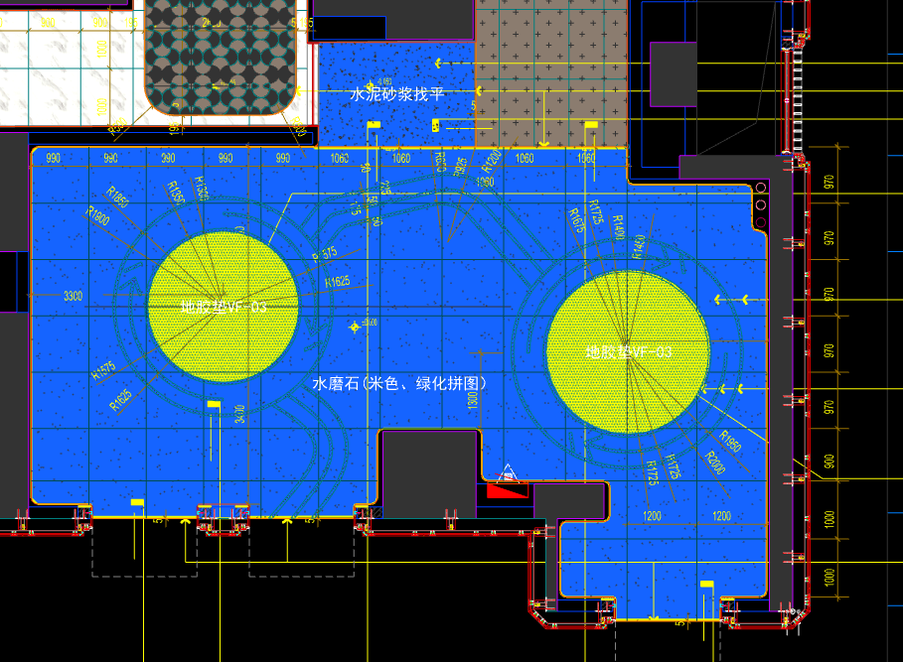
 | 地面工程
1 | 水泥砂浆找平层 | 1.75mm厚DS干混砂浆找平层、需铺符合设计要求标高； 2.完成需收光、压实处理\面层需做自流平（地毯铺设前）； 3.包含完成该项内容所有工作及费用并满足设计图纸、规范等要求； | m2 | 4.83 |  |  |  | 0.00 | 0.00 | 0.00 |  | 1
2 | 地面铺贴水磨石VF-01.02 | 1.地面铺贴水磨石VF-01.02米色、绿色拼铺、厚度及样式按物料书为准； 2.10mm厚石材专用粘结剂； 3.70mm厚DS-M15干混砂浆找平； 4.基层清理、石材六面防护、背面刷胶封闭,同色云石胶补缝； 5.含开槽、磨边、倒角、拼接等处理； 6.包含完成该项内容所有工作及费用并满足设计图纸、规范等要求； | m2 | 68.60 |  |  |  | 0.00 | 0.00 | 0.00 |  | 1
3 | 地面铺贴地胶垫VF-03 | 1.地面铺贴地胶垫VF-03； 2.粘贴层； 3.自流平 4.包含完成该项内容所有工作及费用并满足设计图纸、规范等要求； | m2 | 5.13 |  |  |  | 0.00 | 0.00 | 0.00 |  | 1
4 | 实心铜条5mm宽 | 1.实心铜条5mm宽； 2.包含完成该项内容所有工作及费用并满足设计图纸、规范等要求； | m | 12.60 |  |  |  | 0.00 | 0.00 | 0.00 |  | 1
 | 墙柱面工程
1 | 墙面PT-03米色肌理无机涂料 | 1、墙面PT-03米色肌理无机涂料(底漆1遍，面漆2遍) 2、刮白胶腻子找平二遍，打磨 3、阴、阳角护角收边 4、双层9.5mm纸面石膏板 5、轻钢龙骨基层找平 6、包含完成该项内容所有工作及费用并满足设计图纸、规范等要求 | m2 | 15.39 |  |  |  | 0.00 | 0.00 | 0.00 |  | 1
2 | 墙面PT-04绿色肌理无机涂料 | 1、墙面PT-04绿色肌理无机涂料(底漆1遍，面漆2遍) 2、刮白胶腻子找平二遍，打磨 3、阴、阳角护角收边 4、双层9.5mm纸面石膏板 5、轻钢龙骨基层找平 6、包含完成该项内容所有工作及费用并满足设计图纸、规范等要求 | m2 | 104.18 |  |  |  | 0.00 | 0.00 | 0.00 |  | 1
3 | MT-01古铜不锈钢踢脚线（高20mm） | 1、1.2mm厚 MT-01古铜不锈钢踢脚线（高20mm，展开面为46mm），结构胶固定 2、9厘玻镁板基层 3、包含完成该项内容所有工作及费用并满足设计图纸、规范等要求 | m | 39.94 |  |  |  | 0.00 | 0.00 | 0.00 |  | 1
4 | MT-01古铜不锈钢顶部收口条（展开面为41mm） | 1、1.2mm厚 MT-01古铜不锈钢顶部收口条（展开面为41mm），结构胶固定 2、9厘玻镁板基层 3、包含完成该项内容所有工作及费用并满足设计图纸、规范等要求 | m | 39.94 |  |  |  | 0.00 | 0.00 | 0.00 |  | 1
 | 天花工程
1 | 造型石膏板吊顶 | 1.60系列轻钢主龙骨@900，60系列轻钢副龙骨@400，60系列横撑龙骨@600，08螺纹吊杆@900不上人天花吊顶（投影面计算） 2.玻镁板、双层9.5厚石膏板基层，含开孔、检修口、10*10凹槽等费用； 3.含除灯槽外的侧面高差及其连接件、吊件； 4.包含完成该项内容所有工作及费用并满足设计图纸、规范等要求； | m2 | 78.56 |  |  |  | 0.00 | 0.00 | 0.00 |  | 1
2 | 灯槽（100mm*200mm） | 1.灯槽（100mm*200mm）； 2.双层板：9mm玻镁板、9.5厚石膏板； 3.包含完成该项内容所有工作及费用并满足设计图纸、规范等要求； | m | 40.93 |  |  |  | 0.00 | 0.00 | 0.00 |  | 1
3 | 成品石膏线条 | 1.成品石膏线条（50mm*50mm）； 2.按图纸造型； 3.包含完成该项内容所有工作及费用并满足设计图纸、规范等要求； | m | 40.93 |  |  |  | 0.00 | 0.00 | 0.00 |  | 1
4 | 天花肌理无机涂料PT-01 | 1.天花肌理无机涂料PT-01； 2.刮腻子二遍磨平； 3.底漆1遍，面漆2遍； 4.包含完成该项内容所有工作及费用并满足设计图纸、规范等要求； | m2 | 90.84 |  |  |  | 0.00 | 0.00 | 0.00 |  | 1
 | 门窗、家具工程
1 | 消防栓暗门(不含面层) | 1、40x40x5mm热镀锌方管骨架、背封铝塑板 2、含天地轴、门吸等五金配件 3、包含完成该项内容所有工作及费用并满足设计图纸、规范等要求 | m2 | 2.10 |  |  |  | 0.00 | 0.00 | 0.00 |  | 1
五 | 一层电梯前厅（DT7-DT8） |  |  |  |  |  |  |  |  |  |  |  |  | 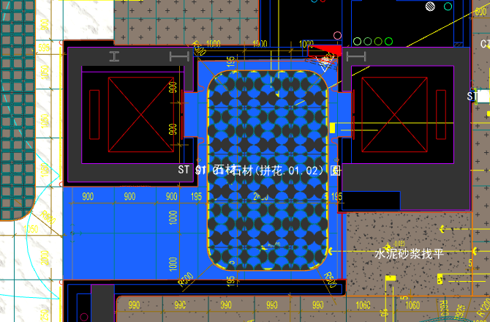
 | 地面工程
1 | 地面铺贴大理石ST-01 | 1.地面20mm大理石ST-01、铺贴、厚度及样式按物料书为准； 2.10mm厚石材专用粘结剂； 3.70mm厚DS-M15干混砂浆找平； 4.基层清理、石材六面防护、背面刷胶封闭,同色云石胶补缝； 5.含开槽、磨边、倒角、拼接等处理； 6.包含完成该项内容所有工作及费用并满足设计图纸、规范等要求； | m2 | 9.80 |  |  |  | 0.00 | 0.00 | 0.00 |  | 1
2 | 地面铺贴大理石ST-01.02拼花 | 1.地面20mm大理石拼花、参考3F-DF-01样式、ST-01、ST-02按物料书为准； 2.10mm厚石材专用粘结剂； 3.70mm厚DS-M15干混砂浆找平； 4.基层清理、石材六面防护、背面刷胶封闭,同色云石胶补缝； 5.含开槽、磨边、倒角、拼接等处理； 6.包含完成该项内容所有工作及费用并满足设计图纸、规范等要求； | m2 | 10.60 |  |  |  | 0.00 | 0.00 | 0.00 |  | 1
3 | 实心铜条5mm宽 | 1.实心铜条5mm宽； 2.包含完成该项内容所有工作及费用并满足设计图纸、规范等要求； | m | 12.60 |  |  |  | 0.00 | 0.00 | 0.00 |  | 1
4 | 地面石材晶面处理 | 1.石材结晶处理(结晶水及石材保养剂,中性清洁剂)； 2.包含完成该项内容所有工作及费用并满足设计图纸、规范等要求； | m2 | 20.40 |  |  |  | 0.00 | 0.00 | 0.00 |  | 1
 | 墙柱面工程
1 | 墙面湿贴石材ST-05 | 1、墙面湿贴石材ST-05 2、8mm厚石材专用胶粘剂WC粘结层 3、界面剂拉毛处理 4、石材的开槽、磨边、倒角、粘接、形成所需之凹坑、抛光、六面防污防渗等一切处理费用均在主材费中考虑，不再另行计取 5、包含完成该项内容所有工作及费用并满足设计图纸、规范等要求 | m2 | 8.16 |  |  |  | 0.00 | 0.00 | 0.00 |  | 1
2 | 墙面干挂ST-05石材 | 1、墙面干挂ST-05石材 2、不锈钢背栓挂件安装，云石胶+AB胶固定 3、镀锌角钢钢架(高度超4m、完成面超150mm采用槽钢基层加固)，钢架防锈处理 4、膨胀螺栓固定预埋铁件(轻质砖墙体需要穿墙螺栓固定) 5、石材的开槽、磨边、倒角、粘接、形成所需之凹坑、抛光、六面防污防渗等一切处理费用均在主材费中考虑，不再另行计取 6、包含完成该项内容所有工作及费用并满足设计图纸、规范等要求 | m2 | 39.48 |  |  |  | 0.00 | 0.00 | 0.00 |  | 1
3 | 电梯不锈钢门套 | 1、1.2mm厚 MT-01古铜不锈钢门套，结构胶固定 2、9厘玻镁板基层 3、工程量以展开面积计算 4、包含完成该项内容所有工作及费用并满足设计图纸、规范等要求 | m2 | 3.55 |  |  |  | 0.00 | 0.00 | 0.00 |  | 1
4 | 电梯不锈钢门头 | 1、1.2mm厚 MT-01古铜不锈钢门头，结构胶固定 2、12mm阻燃板，轻钢副龙骨@400 3、电梯门顶内置亚克力，内部面层刮白处理 4、工程量以展开面积计算 5、包含完成该项内容所有工作及费用并满足设计图纸、规范等要求 | m2 | 1.84 |  |  |  | 0.00 | 0.00 | 0.00 |  | 1
5 | MT-01古铜不锈钢饰面（电梯按钮处） | 1、1.2mm厚 MT-01古铜不锈钢饰面 2、12mm阻燃板基层，轻钢副龙骨@400 3、工程量以展开面积计算 4、包含完成该项内容所有工作及费用并满足设计图纸、规范等要求 | m2 | 0.25 |  |  |  | 0.00 | 0.00 | 0.00 |  | 1
6 | MT-01古铜不锈钢踢脚线（高20mm） | 1、1.2mm厚 MT-01古铜不锈钢踢脚线（高20mm，展开面为46mm），结构胶固定 2、9厘玻镁板基层 3、包含完成该项内容所有工作及费用并满足设计图纸、规范等要求 | m | 16.30 |  |  |  | 0.00 | 0.00 | 0.00 |  | 1
7 | MT-01古铜不锈钢线条（展开面为54mm） | 1、1.2mm厚 MT-01古铜不锈钢线条（展开面为54mm），结构胶固定 2、9厘玻镁板基层 3、包含完成该项内容所有工作及费用并满足设计图纸、规范等要求 | m | 0.34 |  |  |  | 0.00 | 0.00 | 0.00 |  | 1
8 | MT-01古铜不锈钢线条（展开面为114mm） | 1、1.2mm厚 MT-01古铜不锈钢线条（展开面为114mm），结构胶固定 2、9厘玻镁板基层 3、包含完成该项内容所有工作及费用并满足设计图纸、规范等要求 | m | 14.44 |  |  |  | 0.00 | 0.00 | 0.00 |  | 1
9 | MT-01古铜不锈钢顶部收口条（展开面为41mm） | 1、1.2mm厚 MT-01古铜不锈钢顶部收口条（展开面为41mm），结构胶固定 2、9厘玻镁板基层 3、包含完成该项内容所有工作及费用并满足设计图纸、规范等要求 | m | 16.11 |  |  |  | 0.00 | 0.00 | 0.00 |  | 1
 | 天花工程
1 | 造型石膏板吊顶 | 1.60系列轻钢主龙骨@900，60系列轻钢副龙骨@400，60系列横撑龙骨@600，08螺纹吊杆@900不上人天花吊顶（投影面计算） 2.玻镁板、双层9.5厚石膏板基层，含开孔、检修口、10*10凹槽等费用； 3.含除灯槽外的侧面高差及其连接件、吊件； 4.包含完成该项内容所有工作及费用并满足设计图纸、规范等要求； | m2 | 20.40 |  |  |  | 0.00 | 0.00 | 0.00 |  | 1
2 | 灯槽（100mm*200mm） | 1.灯槽（100mm*200mm）； 2.双层板：9mm玻镁板、9.5厚石膏板； 3.包含完成该项内容所有工作及费用并满足设计图纸、规范等要求； | m | 12.63 |  |  |  | 0.00 | 0.00 | 0.00 |  | 1
3 | 成品石膏线条 | 1.成品石膏线条（50mm*50mm）； 2.按图纸造型； 3.包含完成该项内容所有工作及费用并满足设计图纸、规范等要求； | m | 12.63 |  |  |  | 0.00 | 0.00 | 0.00 |  | 1
4 | 天花肌理无机涂料PT-01 | 1.天花肌理无机涂料PT-01； 2.刮腻子二遍磨平； 3.底漆1遍，面漆2遍； 4.包含完成该项内容所有工作及费用并满足设计图纸、规范等要求； | m2 | 24.19 |  |  |  | 0.00 | 0.00 | 0.00 |  | 1
 | 门窗、家具工程
1 | 消防栓暗门(不含面层) | 1、40x40x5mm热镀锌方管骨架、背封铝塑板 2、含天地轴、门吸等五金配件 3、包含完成该项内容所有工作及费用并满足设计图纸、规范等要求 | m2 | 2.10 |  |  |  | 0.00 | 0.00 | 0.00 |  | 1
2 | 电梯厅门（参DR01） | 1、门扇：1.2mm厚 MT-01古铜不锈钢饰面、GL-01超白钢化玻璃、ST-08石材、L40*40*4镀锌角钢骨架 2、门套：1.2mm厚 MT-01古铜不锈钢饰面 3、定制成品套装门制安 4、含电机、暗铰链、地弹簧等五金配件 5、包含完成该项内容所有工作及费用并满足设计图纸、规范等要求 | m2 | 6.00 |  |  |  | 0.00 | 0.00 | 0.00 |  | 1
3 | 固定玻璃隔断 | 1、GL-01超白钢化玻璃饰面 2、1.2mm厚 MT-01古铜不锈钢饰面边框 3、包含完成该项内容所有工作及费用并满足设计图纸、规范等要求 | m2 | 4.35 |  |  |  | 0.00 | 0.00 | 0.00 |  | 1
六 | 一层入户大堂\景观廊道（DT6） |  |  |  |  |  |  |  |  |  |  |  |  | 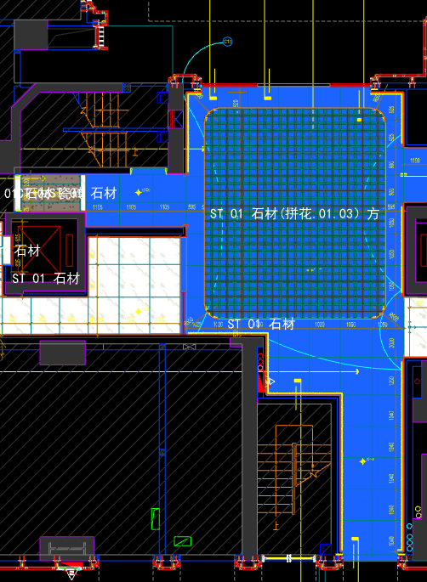
 | 地面工程
1 | 地面铺贴大理石ST-01 | 1.地面20mm大理石ST-01、铺贴、厚度及样式按物料书为准； 2.10mm厚石材专用粘结剂； 3.70mm厚DS-M15干混砂浆找平； 4.基层清理、石材六面防护、背面刷胶封闭,同色云石胶补缝； 5.含开槽、磨边、倒角、拼接等处理； 6.包含完成该项内容所有工作及费用并满足设计图纸、规范等要求； | m2 | 46.20 |  |  |  | 0.00 | 0.00 | 0.00 |  | 1
2 | 地面铺贴大理石ST-01.03拼花 | 1.地面20mm大理石拼花、参考3F-DF-01样式、ST-01、ST-03按物料书为准； 2.10mm厚石材专用粘结剂； 3.70mm厚DS-M15干混砂浆找平； 4.基层清理、石材六面防护、背面刷胶封闭,同色云石胶补缝； 5.含开槽、磨边、倒角、拼接等处理； 6.包含完成该项内容所有工作及费用并满足设计图纸、规范等要求； | m2 | 41.10 |  |  |  | 0.00 | 0.00 | 0.00 |  | 1
3 | 实心铜条5mm宽 | 1.实心铜条5mm宽； 2.包含完成该项内容所有工作及费用并满足设计图纸、规范等要求； | m | 24.96 |  |  |  | 0.00 | 0.00 | 0.00 |  | 1
4 | 地面石材晶面处理 | 1.石材结晶处理(结晶水及石材保养剂,中性清洁剂)； 2.包含完成该项内容所有工作及费用并满足设计图纸、规范等要求； | m2 | 87.30 |  |  |  | 0.00 | 0.00 | 0.00 |  | 1
 | 墙柱面工程
1 | 墙面湿贴石材ST-05 | 1、墙面湿贴石材ST-05 2、8mm厚石材专用胶粘剂WC粘结层 3、界面剂拉毛处理 4、石材的开槽、磨边、倒角、粘接、形成所需之凹坑、抛光、六面防污防渗等一切处理费用均在主材费中考虑，不再另行计取 5、包含完成该项内容所有工作及费用并满足设计图纸、规范等要求 | m2 | 18.68 |  |  |  | 0.00 | 0.00 | 0.00 |  | 1
2 | 墙面干挂ST-05石材 | 1、墙面干挂ST-05石材 2、不锈钢背栓挂件安装，云石胶+AB胶固定 3、镀锌角钢钢架(高度超4m、完成面超150mm采用槽钢基层加固)，钢架防锈处理 4、膨胀螺栓固定预埋铁件(轻质砖墙体需要穿墙螺栓固定) 5、石材的开槽、磨边、倒角、粘接、形成所需之凹坑、抛光、六面防污防渗等一切处理费用均在主材费中考虑，不再另行计取 6、包含完成该项内容所有工作及费用并满足设计图纸、规范等要求 | m2 | 74.89 |  |  |  | 0.00 | 0.00 | 0.00 |  | 1
3 | 墙面PT-02白色防水无机涂料 | 1、墙面PT-02白色防水无机涂料(底漆1遍，面漆2遍) 2、刮白胶腻子找平二遍，打磨 3、阴、阳角护角收边 4、双层9.5mm纸面石膏板 5、轻钢龙骨基层找平 6、包含完成该项内容所有工作及费用并满足设计图纸、规范等要求 | m2 | 18.71 |  |  |  | 0.00 | 0.00 | 0.00 |  | 1
4 | MT-01古铜不锈钢踢脚线（高20mm） | 1、1.2mm厚 MT-01古铜不锈钢踢脚线（高20mm，展开面为46mm），结构胶固定 2、9厘玻镁板基层 3、包含完成该项内容所有工作及费用并满足设计图纸、规范等要求 | m | 37.67 |  |  |  | 0.00 | 0.00 | 0.00 |  | 1
5 | MT-01古铜不锈钢线条（展开面为114mm） | 1、1.2mm厚 MT-01古铜不锈钢线条（展开面为114mm），结构胶固定 2、9厘玻镁板基层 3、包含完成该项内容所有工作及费用并满足设计图纸、规范等要求 | m | 37.67 |  |  |  | 0.00 | 0.00 | 0.00 |  | 1
6 | MT-01古铜不锈钢顶部收口条（展开面为41mm） | 1、1.2mm厚 MT-01古铜不锈钢顶部收口条（展开面为41mm），结构胶固定 2、9厘玻镁板基层 3、包含完成该项内容所有工作及费用并满足设计图纸、规范等要求 | m | 38.87 |  |  |  | 0.00 | 0.00 | 0.00 |  | 1
 | 天花工程
1 | 造型石膏板吊顶 | 1.60系列轻钢主龙骨@900，60系列轻钢副龙骨@400，60系列横撑龙骨@600，08螺纹吊杆@900不上人天花吊顶（投影面计算） 2.玻镁板、双层9.5厚石膏板基层，含开孔、检修口、10*10凹槽等费用； 3.含除灯槽外的侧面高差及其连接件、吊件； 4.包含完成该项内容所有工作及费用并满足设计图纸、规范等要求； | m2 | 51.46 |  |  |  | 0.00 | 0.00 | 0.00 |  | 1
2 | 造型石膏板吊顶（标高7.15m) | 1.60系列轻钢主龙骨@900，60系列轻钢副龙骨@400，60系列横撑龙骨@600，08螺纹吊杆@900不上人天花吊顶（标高7.15m 投影面计算） 2.玻镁板、双层9.5厚石膏板基层，含开孔、检修口、10*10凹槽等费用； 3.含除灯槽外的侧面高差及其连接件、吊件； 4.包含完成该项内容所有工作及费用并满足设计图纸、规范等要求； | m2 | 35.84 |  |  |  | 0.00 | 0.00 | 0.00 |  | 1
3 | 灯槽（100mm*200mm） | 1.灯槽（100mm*200mm）； 2.双层板：9mm玻镁板、9.5厚石膏板； 3.包含完成该项内容所有工作及费用并满足设计图纸、规范等要求； | m | 75.58 |  |  |  | 0.00 | 0.00 | 0.00 |  | 1
4 | 成品石膏线条 | 1.成品石膏线条（50mm*50mm）； 2.按图纸造型； 3.包含完成该项内容所有工作及费用并满足设计图纸、规范等要求； | m | 75.58 |  |  |  | 0.00 | 0.00 | 0.00 |  | 1
5 | 天花肌理无机涂料PT-01 | 1.天花肌理无机涂料PT-01； 2.刮腻子二遍磨平； 3.底漆1遍，面漆2遍； 4.包含完成该项内容所有工作及费用并满足设计图纸、规范等要求； | m2 | 109.97 |  |  |  | 0.00 | 0.00 | 0.00 |  | 1
 | 门窗、家具工程
1 | 消防栓暗门(不含面层) | 1、40x40x5mm热镀锌方管骨架、背封铝塑板 2、含天地轴、门吸等五金配件 3、包含完成该项内容所有工作及费用并满足设计图纸、规范等要求 | m2 | 2.10 |  |  |  | 0.00 | 0.00 | 0.00 |  | 1
七 | 一层消防控制室前厅（DT6） |  |  |  |  |  |  |  |  |  |  |  |  | 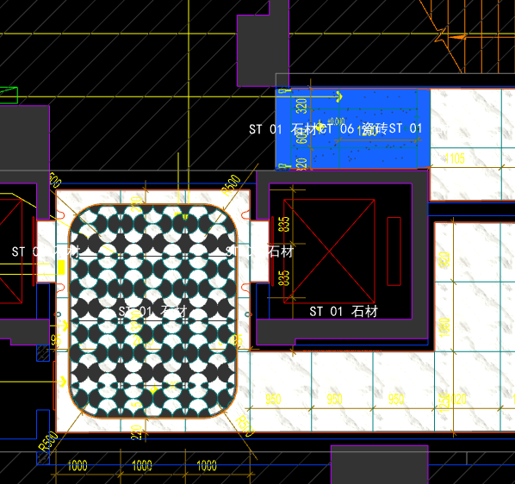
 | 地面工程
1 | 地面铺贴大理石ST-01 | 1.地面20mm大理石ST-01、铺贴、厚度及样式按物料书为准； 2.10mm厚石材专用粘结剂； 3.70mm厚DS-M15干混砂浆找平； 4.基层清理、石材六面防护、背面刷胶封闭,同色云石胶补缝； 5.含开槽、磨边、倒角、拼接等处理； 6.包含完成该项内容所有工作及费用并满足设计图纸、规范等要求； | m2 | 0.52 |  |  |  | 0.00 | 0.00 | 0.00 |  | 1
2 | 地面地砖 CT-06 | 1.地面花砖CT-06； 2.10mm厚专用粘结剂； 3.80mm厚DS-M15干混砂浆找平； 4.基层清理； 5.含切边、倒角、拼接等处理； 6.包含完成该项内容所有工作及费用并满足设计图纸、规范等要求； | m2 | 2.42 |  |  |  | 0.00 | 0.00 | 0.00 |  | 1
3 | 地面石材晶面处理 | 1.石材结晶处理(结晶水及石材保养剂,中性清洁剂)； 2.包含完成该项内容所有工作及费用并满足设计图纸、规范等要求； | m2 | 0.52 |  |  |  | 0.00 | 0.00 | 0.00 |  | 1
 | 墙柱面工程
1 | 墙面PT-02白色防水无机涂料 | 1、墙面PT-02白色防水无机涂料(底漆1遍，面漆2遍) 2、刮白胶腻子找平二遍，打磨 3、阴、阳角护角收边 4、双层9.5mm纸面石膏板 5、轻钢龙骨基层找平 6、包含完成该项内容所有工作及费用并满足设计图纸、规范等要求 | m2 | 11.65 |  |  |  | 0.00 | 0.00 | 0.00 |  | 1
2 | 设备间不锈钢门套 | 1、1.2mm厚 MT-01古铜不锈钢门套，结构胶固定 2、9厘玻镁板基层 3、工程量以展开面积计算 4、包含完成该项内容所有工作及费用并满足设计图纸、规范等要求 | m2 | 1.68 |  |  |  | 0.00 | 0.00 | 0.00 |  | 1
3 | MT-01古铜不锈钢踢脚线（高20mm） | 1、1.2mm厚 MT-01古铜不锈钢踢脚线（高20mm，展开面为46mm），结构胶固定 2、9厘玻镁板基层 3、包含完成该项内容所有工作及费用并满足设计图纸、规范等要求 | m | 3.95 |  |  |  | 0.00 | 0.00 | 0.00 |  | 1
4 | MT-01古铜不锈钢线条（展开面为114mm） | 1、1.2mm厚 MT-01古铜不锈钢线条（展开面为114mm），结构胶固定 2、9厘玻镁板基层 3、包含完成该项内容所有工作及费用并满足设计图纸、规范等要求 | m | 3.95 |  |  |  | 0.00 | 0.00 | 0.00 |  | 1
5 | MT-01古铜不锈钢顶部收口条（展开面为41mm） | 1、1.2mm厚 MT-01古铜不锈钢顶部收口条（展开面为41mm），结构胶固定 2、9厘玻镁板基层 3、包含完成该项内容所有工作及费用并满足设计图纸、规范等要求 | m | 3.95 |  |  |  | 0.00 | 0.00 | 0.00 |  | 1
 | 天花工程
1 | 造型石膏板吊顶 | 1.60系列轻钢主龙骨@900，60系列轻钢副龙骨@400，60系列横撑龙骨@600，08螺纹吊杆@900不上人天花吊顶（投影面计算） 2.玻镁板、双层9.5厚石膏板基层，含开孔、检修口、10*10凹槽等费用； 3.含除灯槽外的侧面高差及其连接件、吊件； 4.包含完成该项内容所有工作及费用并满足设计图纸、规范等要求； | m2 | 2.42 |  |  |  | 0.00 | 0.00 | 0.00 |  | 1
2 | 天花肌理无机涂料PT-01 | 1.天花肌理无机涂料PT-01； 2.刮腻子二遍磨平； 3.底漆1遍，面漆2遍； 4.包含完成该项内容所有工作及费用并满足设计图纸、规范等要求； | m2 | 2.42 |  |  |  | 0.00 | 0.00 | 0.00 |  | 1
 | 门窗、家具工程
1 | 双开平开门(DR04) | 1、门扇：颜色材质同消防门、12mm玻镁板、1.2mm厚 MT-01古铜不锈钢饰面 2、定制成品套装门制安 3、含暗藏闭门器、暗合页、门把手等五金配件 4、包含完成该项内容所有工作及费用并满足设计图纸、规范等要求 | m2 | 3.72 |  |  |  | 0.00 | 0.00 | 0.00 |  | 1
八 | 一层电梯前厅（DT5-DT6） |  |  |  |  |  |  |  |  |  |  |  |  | 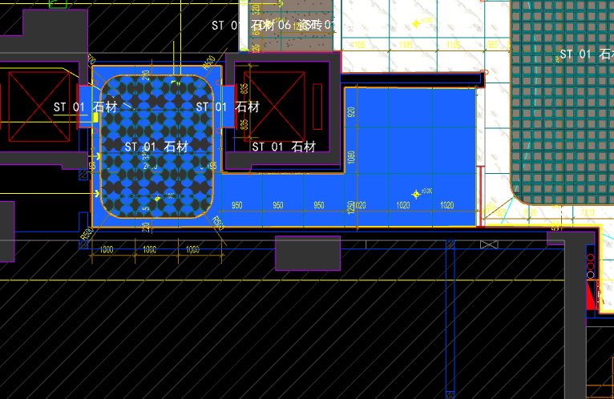
 | 地面工程
1 | 地面铺贴大理石ST-01 | 1.地面20mm大理石ST-01、铺贴、厚度及样式按物料书为准； 2.10mm厚石材专用粘结剂； 3.70mm厚DS-M15干混砂浆找平； 4.基层清理、石材六面防护、背面刷胶封闭,同色云石胶补缝； 5.含开槽、磨边、倒角、拼接等处理； 6.包含完成该项内容所有工作及费用并满足设计图纸、规范等要求； | m2 | 16.80 |  |  |  | 0.00 | 0.00 | 0.00 |  | 1
2 | 地面铺贴大理石ST-01.02拼花 | 1.地面20mm大理石拼花、参考3F-DF-01样式、ST-01、ST-02按物料书为准； 2.10mm厚石材专用粘结剂； 3.70mm厚DS-M15干混砂浆找平； 4.基层清理、石材六面防护、背面刷胶封闭,同色云石胶补缝； 5.含开槽、磨边、倒角、拼接等处理； 6.包含完成该项内容所有工作及费用并满足设计图纸、规范等要求； | m2 | 8.10 |  |  |  | 0.00 | 0.00 | 0.00 |  | 1
3 | 实心铜条5mm宽 | 1.实心铜条5mm宽； 2.包含完成该项内容所有工作及费用并满足设计图纸、规范等要求； | m | 10.75 |  |  |  | 0.00 | 0.00 | 0.00 |  | 1
4 | 地面石材晶面处理 | 1.石材结晶处理(结晶水及石材保养剂,中性清洁剂)； 2.包含完成该项内容所有工作及费用并满足设计图纸、规范等要求； | m2 | 24.90 |  |  |  | 0.00 | 0.00 | 0.00 |  | 1
 | 墙柱面工程
1 | 墙面湿贴石材ST-05 | 1、墙面湿贴石材ST-05 2、8mm厚石材专用胶粘剂WC粘结层 3、界面剂拉毛处理 4、石材的开槽、磨边、倒角、粘接、形成所需之凹坑、抛光、六面防污防渗等一切处理费用均在主材费中考虑，不再另行计取 5、包含完成该项内容所有工作及费用并满足设计图纸、规范等要求 | m2 | 13.09 |  |  |  | 0.00 | 0.00 | 0.00 |  | 1
2 | 墙面干挂ST-05石材 | 1、墙面干挂ST-05石材 2、不锈钢背栓挂件安装，云石胶+AB胶固定 3、镀锌角钢钢架(高度超4m、完成面超150mm采用槽钢基层加固)，钢架防锈处理 4、膨胀螺栓固定预埋铁件(轻质砖墙体需要穿墙螺栓固定) 5、石材的开槽、磨边、倒角、粘接、形成所需之凹坑、抛光、六面防污防渗等一切处理费用均在主材费中考虑，不再另行计取 6、包含完成该项内容所有工作及费用并满足设计图纸、规范等要求 | m2 | 57.36 |  |  |  | 0.00 | 0.00 | 0.00 |  | 1
3 | 墙面干挂ST-05石材（波浪造型） | 1、墙面干挂ST-05石材（波浪造型） 2、不锈钢背栓挂件安装，云石胶+AB胶固定 3、镀锌角钢钢架(高度超4m、完成面超150mm采用槽钢基层加固)，钢架防锈处理 4、膨胀螺栓固定预埋铁件(轻质砖墙体需要穿墙螺栓固定) 5、石材的开槽、磨边、倒角、粘接、形成所需之凹坑、抛光、六面防污防渗等一切处理费用均在主材费中考虑，不再另行计取 6、包含完成该项内容所有工作及费用并满足设计图纸、规范等要求 | m2 | 2.91 |  |  |  | 0.00 | 0.00 | 0.00 |  | 1
4 | 电梯不锈钢门套 | 1、1.2mm厚 MT-01古铜不锈钢门套，结构胶固定 2、9厘玻镁板基层 3、工程量以展开面积计算 4、包含完成该项内容所有工作及费用并满足设计图纸、规范等要求 | m2 | 3.55 |  |  |  | 0.00 | 0.00 | 0.00 |  | 1
5 | 电梯不锈钢门头 | 1、1.2mm厚 MT-01古铜不锈钢门头，结构胶固定 2、12mm阻燃板，轻钢副龙骨@400 3、电梯门顶内置亚克力，内部面层刮白处理 4、工程量以展开面积计算 5、包含完成该项内容所有工作及费用并满足设计图纸、规范等要求 | m2 | 1.84 |  |  |  | 0.00 | 0.00 | 0.00 |  | 1
6 | MT-01古铜不锈钢饰面（电梯按钮处） | 1、1.2mm厚 MT-01古铜不锈钢饰面 2、12mm阻燃板基层，轻钢副龙骨@400 3、工程量以展开面积计算 4、包含完成该项内容所有工作及费用并满足设计图纸、规范等要求 | m2 | 0.25 |  |  |  | 0.00 | 0.00 | 0.00 |  | 1
7 | MT-01古铜不锈钢踢脚线（高20mm） | 1、1.2mm厚 MT-01古铜不锈钢踢脚线（高20mm，展开面为46mm），结构胶固定 2、9厘玻镁板基层 3、包含完成该项内容所有工作及费用并满足设计图纸、规范等要求 | m | 25.01 |  |  |  | 0.00 | 0.00 | 0.00 |  | 1
8 | MT-01古铜不锈钢线条（展开面为54mm） | 1、1.2mm厚 MT-01古铜不锈钢线条（展开面为54mm），结构胶固定 2、9厘玻镁板基层 3、包含完成该项内容所有工作及费用并满足设计图纸、规范等要求 | m | 0.34 |  |  |  | 0.00 | 0.00 | 0.00 |  | 1
9 | MT-01古铜不锈钢线条（展开面为114mm） | 1、1.2mm厚 MT-01古铜不锈钢线条（展开面为114mm），结构胶固定 2、9厘玻镁板基层 3、包含完成该项内容所有工作及费用并满足设计图纸、规范等要求 | m | 24.67 |  |  |  | 0.00 | 0.00 | 0.00 |  | 1
10 | MT-01古铜不锈钢顶部收口条（展开面为41mm） | 1、1.2mm厚 MT-01古铜不锈钢顶部收口条（展开面为41mm），结构胶固定 2、9厘玻镁板基层 3、包含完成该项内容所有工作及费用并满足设计图纸、规范等要求 | m | 25.01 |  |  |  | 0.00 | 0.00 | 0.00 |  | 1
 | 天花工程
1 | 造型石膏板吊顶 | 1.60系列轻钢主龙骨@900，60系列轻钢副龙骨@400，60系列横撑龙骨@600，08螺纹吊杆@900不上人天花吊顶（投影面计算） 2.玻镁板、双层9.5厚石膏板基层，含开孔、检修口、10*10凹槽等费用； 3.含除灯槽外的侧面高差及其连接件、吊件； 4.包含完成该项内容所有工作及费用并满足设计图纸、规范等要求； | m2 | 24.90 |  |  |  | 0.00 | 0.00 | 0.00 |  | 1
2 | 灯槽（100mm*200mm） | 1.灯槽（100mm*200mm）； 2.双层板：9mm玻镁板、9.5厚石膏板； 3.包含完成该项内容所有工作及费用并满足设计图纸、规范等要求； | m | 10.73 |  |  |  | 0.00 | 0.00 | 0.00 |  | 1
3 | 成品石膏线条 | 1.成品石膏线条（50mm*50mm）； 2.按图纸造型； 3.包含完成该项内容所有工作及费用并满足设计图纸、规范等要求； | m | 10.73 |  |  |  | 0.00 | 0.00 | 0.00 |  | 1
4 | 天花肌理无机涂料PT-01 | 1.天花肌理无机涂料PT-01； 2.刮腻子二遍磨平； 3.底漆1遍，面漆2遍； 4.包含完成该项内容所有工作及费用并满足设计图纸、规范等要求； | m2 | 28.12 |  |  |  | 0.00 | 0.00 | 0.00 |  | 1
 | 门窗、家具工程
1 | 强弱电井暗门(不含面层) | 1、40x40x5mm热镀锌方管骨架、背封铝塑板 2、含天地轴、门吸等五金配件 3、包含完成该项内容所有工作及费用并满足设计图纸、规范等要求 | m2 | 2.25 |  |  |  | 0.00 | 0.00 | 0.00 |  | 1
2 | 电梯厅门（参DR01） | 1、门扇：1.2mm厚 MT-01古铜不锈钢饰面、GL-01超白钢化玻璃、ST-08石材、L40*40*4镀锌角钢骨架 2、门套：1.2mm厚 MT-01古铜不锈钢饰面 3、定制成品套装门制安 4、含电机、暗铰链、地弹簧等五金配件 5、包含完成该项内容所有工作及费用并满足设计图纸、规范等要求 | m2 | 5.52 |  |  |  | 0.00 | 0.00 | 0.00 |  | 1
3 | 固定玻璃隔断 | 1、GL-01超白钢化玻璃饰面 2、1.2mm厚 MT-01古铜不锈钢饰面边框 3、包含完成该项内容所有工作及费用并满足设计图纸、规范等要求 | m2 | 4.23 |  |  |  | 0.00 | 0.00 | 0.00 |  | 1
九 | 零星工程
 | 土建工程
1 | 新建轻质砖隔墙 | 1、新建轻质砖隔墙 2、砂浆强度等级、配合比综合考虑，符合设计要求 3、墙厚：综合考虑 4、具体施工做法详见国家相关规范条文 5、包含完成该项内容所有工作及费用并满足设计图纸、规范等要求 | m3 | 20.80 |  |  |  | 0.00 | 0.00 | 0.00 |  | 1
2 | 墙面一般抹灰 | 1、墙面一般抹灰 2、具体施工做法详见国家相关规范条文 3、包含完成该项内容所有工作及费用并满足设计图纸、规范等要求 | m2 | 118.87 |  |  |  | 0.00 | 0.00 | 0.00 |  | 1
3 | 新建钢结构隔墙 | 1、新建钢结构隔墙 2、8#热镀锌竖向槽钢龙骨间距小于0.9米，并要求至结构楼板底生根固定，横向5#角钢龙骨，间距根据砖面尺寸排列，所有的钢骨架均需做防锈处理 3、具体施工做法详见国家相关规范条文 4、包含完成该项内容所有工作及费用并满足设计图纸、规范等要求 | m2 | 176.85 |  |  |  | 0.00 | 0.00 | 0.00 |  | 1
C | 标准层装修部分 |  |  |  |  |  |  |  |  | 0.00
一 | 电梯厅(DT1-DT2) |  |  |  |  |  |  |  |  |  |  |  |  | 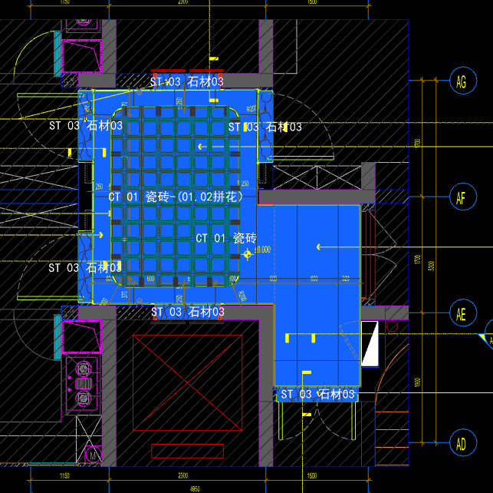
 | 地面工程
1 | 地面铺贴大理石ST-03 | 1.地面20mm大理石ST-03、铺贴、厚度及样式按物料书为准； 2.10mm厚石材专用粘结剂； 3.70mm厚DS-M15干混砂浆找平； 4.基层清理、石材六面防护、背面刷胶封闭,同色云石胶补缝； 5.含开槽、磨边、倒角、拼接等处理； 6.包含完成该项内容所有工作及费用并满足设计图纸、规范等要求； | m2 | 1.35 |  |  |  | 0.00 | 0.00 | 0.00 |  | 1
2 | 地面地砖 CT-01 | 1.地面花砖CT-01； 2.10mm厚专用粘结剂； 3.80mm厚DS-M15干混砂浆找平； 4.基层清理； 5.含切边、倒角、拼接等处理； 6.包含完成该项内容所有工作及费用并满足设计图纸、规范等要求； | m2 | 6.34 |  |  |  | 0.00 | 0.00 | 0.00 |  | 1
3 | 地面地砖拼花 CT-01.02 | 1.地面地砖拼花 CT-01.02； 2.10mm厚专用粘结剂； 3.80mm厚DS-M15干混砂浆找平； 4.基层清理； 5.含切边、倒角、拼接等处理； 6.包含完成该项内容所有工作及费用并满足设计图纸、规范等要求； | m2 | 4.66 |  |  |  | 0.00 | 0.00 | 0.00 |  | 1
4 | 实心铜条5mm宽 | 1.实心铜条5mm宽； 2.包含完成该项内容所有工作及费用并满足设计图纸、规范等要求； | m | 8.47 |  |  |  | 0.00 | 0.00 | 0.00 |  | 1
5 | 地面石材晶面处理 | 1.石材结晶处理(结晶水及石材保养剂,中性清洁剂)； 2.包含完成该项内容所有工作及费用并满足设计图纸、规范等要求； | m2 | 1.35 |  |  |  | 0.00 | 0.00 | 0.00 |  | 1
 | 墙柱面工程
1 | 墙面WD-08摩素板 | 1、墙面WD-08摩素板(结构胶固定) 2、12厘玻镁板基层 3、膨胀螺栓、轻钢龙骨(钢结构)基层找平 4、包含完成该项内容所有工作及费用并满足设计图纸、规范等要求 | m2 | 1.47 |  |  |  | 0.00 | 0.00 | 0.00 |  | 1
2 | WD-07摩素板 | 1、墙面WD-07摩素板(结构胶固定) 2、12厘玻镁板基层 3、膨胀螺栓、轻钢龙骨(钢结构)基层找平 4、包含完成该项内容所有工作及费用并满足设计图纸、规范等要求 | m2 | 9.37 |  |  |  | 0.00 | 0.00 | 0.00 |  | 1
3 | 墙面PT-01肌理无机涂料 | 1、墙面PT-01肌理无机涂料(底漆1遍，面漆2遍) 2、刮白胶腻子找平二遍，打磨 3、阴、阳角护角收边 4、双层9.5mm纸面石膏板 5、轻钢龙骨基层找平 6、包含完成该项内容所有工作及费用并满足设计图纸、规范等要求 | m2 | 11.65 |  |  |  | 0.00 | 0.00 | 0.00 |  | 1
4 | MT-01古铜不锈钢饰面 | 1、1.2mm厚 MT-01古铜不锈钢饰面，结构胶固定 2、12厘玻镁板基层 3、包含完成该项内容所有工作及费用并满足设计图纸、规范等要求 | m2 | 1.99 |  |  |  | 0.00 | 0.00 | 0.00 |  | 1
5 | MT-04手敲铜不锈钢饰面 | 1、1.2mm厚 MT-04手敲铜不锈钢饰面，结构胶固定 2、12厘玻镁板基层 3、包含完成该项内容所有工作及费用并满足设计图纸、规范等要求 | m2 | 1.89 |  |  |  | 0.00 | 0.00 | 0.00 |  | 1
6 | SF-03透光片 | 1、SF-03透光片，结构胶固定 2、12厘玻镁板基层 3、包含完成该项内容所有工作及费用并满足设计图纸、规范等要求 | m2 | 0.06 |  |  |  | 0.00 | 0.00 | 0.00 |  | 1
7 | 电梯不锈钢门头 | 1、1.2mm厚 MT-01古铜不锈钢门头，结构胶固定 2、12mm阻燃板，轻钢副龙骨@400 3、电梯门顶内置亚克力，内部面层刮白处理 4、工程量以展开面积计算 5、包含完成该项内容所有工作及费用并满足设计图纸、规范等要求 | m2 | 0.73 |  |  |  | 0.00 | 0.00 | 0.00 |  | 1
8 | MT-01古铜不锈钢踢脚线（高20mm） | 1、1.2mm厚 MT-01古铜不锈钢踢脚线（高20mm，展开面为46mm），结构胶固定 2、9厘玻镁板基层 3、包含完成该项内容所有工作及费用并满足设计图纸、规范等要求 | m | 10.92 |  |  |  | 0.00 | 0.00 | 0.00 |  | 1
9 | MT-01古铜不锈钢线条（展开面为32mm） | 1、1.2mm厚 MT-01古铜不锈钢线条（展开面为32mm），结构胶固定 2、12厘玻镁板基层 3、包含完成该项内容所有工作及费用并满足设计图纸、规范等要求 | m | 23.56 |  |  |  | 0.00 | 0.00 | 0.00 |  | 1
10 | MT-01古铜不锈钢线条（展开面为33mm） | 1、1.2mm厚 MT-01古铜不锈钢线条（展开面为33mm），结构胶固定 2、12厘玻镁板基层 3、包含完成该项内容所有工作及费用并满足设计图纸、规范等要求 | m | 3.26 |  |  |  | 0.00 | 0.00 | 0.00 |  | 1
11 | MT-01古铜不锈钢顶部收口条（展开面为41mm） | 1、1.2mm厚 MT-01古铜不锈钢顶部收口条（展开面为41mm），结构胶固定 2、9厘玻镁板基层 3、包含完成该项内容所有工作及费用并满足设计图纸、规范等要求 | m | 10.92 |  |  |  | 0.00 | 0.00 | 0.00 |  | 1
12 | MT-01古铜不锈钢窗套（展开面为95mm） | 1、1.2mm厚 MT-01古铜不锈钢窗套（展开面为95mm），结构胶固定 2、9厘玻镁板基层 3、包含完成该项内容所有工作及费用并满足设计图纸、规范等要求 | m2 | 0.47 |  |  |  | 0.00 | 0.00 | 0.00 |  | 1
 | 天花工程
1 | 造型石膏板吊顶 | 1.60系列轻钢主龙骨@900，60系列轻钢副龙骨@400，60系列横撑龙骨@600，08螺纹吊杆@900不上人天花吊顶（投影面计算） 2.玻镁板、双层9.5厚石膏板基层，含开孔、检修口、10*10凹槽等费用； 3.含除灯槽外的侧面高差及其连接件、吊件； 4.包含完成该项内容所有工作及费用并满足设计图纸、规范等要求； | m2 | 11.00 |  |  |  | 0.00 | 0.00 | 0.00 |  | 1
2 | 灯槽（100mm*200mm） | 1.灯槽（100mm*200mm）； 2.双层板：9mm玻镁板、9.5厚石膏板； 3.包含完成该项内容所有工作及费用并满足设计图纸、规范等要求； | m | 9.10 |  |  |  | 0.00 | 0.00 | 0.00 |  | 1
3 | 成品石膏线条 | 1.成品石膏线条（50mm*50mm）； 2.按图纸造型； 3.包含完成该项内容所有工作及费用并满足设计图纸、规范等要求； | m | 9.10 |  |  |  | 0.00 | 0.00 | 0.00 |  | 1
4 | 天花肌理无机涂料PT-01 | 1.天花肌理无机涂料PT-01； 2.刮腻子二遍磨平； 3.底漆1遍，面漆2遍； 4.包含完成该项内容所有工作及费用并满足设计图纸、规范等要求； | m2 | 13.73 |  |  |  | 0.00 | 0.00 | 0.00 |  | 1
 | 门窗、家具工程
1 | 消防栓暗门(不含面层) | 1、40x40x5mm热镀锌方管骨架、背封铝塑板 2、含天地轴、门吸等五金配件 3、包含完成该项内容所有工作及费用并满足设计图纸、规范等要求 | m2 | 1.56 |  |  |  | 0.00 | 0.00 | 0.00 |  | 1
二 | 电梯厅(DT3-DT4) |  |  |  |  |  |  |  |  |  |  |  |  | 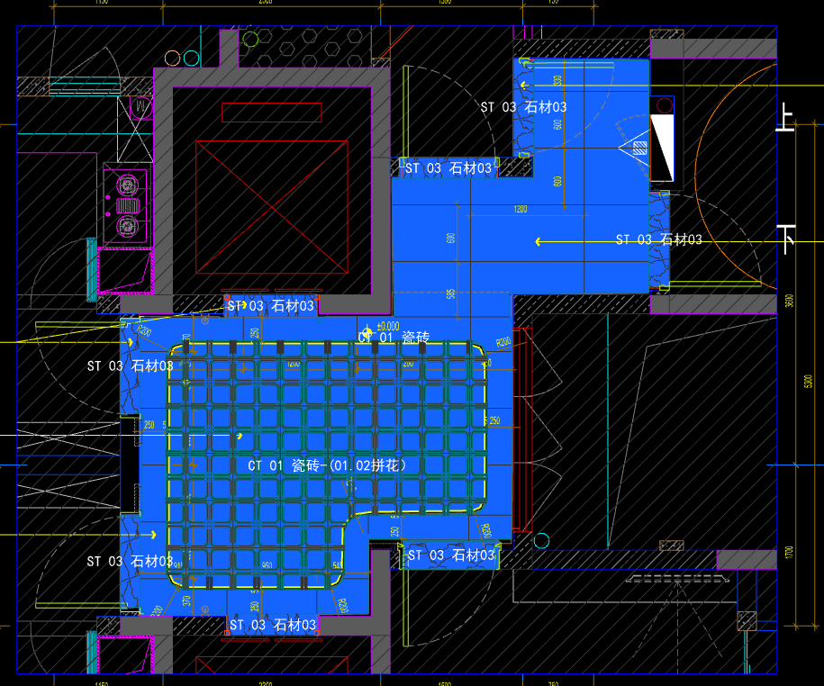
 | 地面工程
1 | 地面铺贴大理石ST-03 | 1.地面20mm大理石ST-03、铺贴、厚度及样式按物料书为准； 2.10mm厚石材专用粘结剂； 3.70mm厚DS-M15干混砂浆找平； 4.基层清理、石材六面防护、背面刷胶封闭,同色云石胶补缝； 5.含开槽、磨边、倒角、拼接等处理； 6.包含完成该项内容所有工作及费用并满足设计图纸、规范等要求； | m2 | 1.81 |  |  |  | 0.00 | 0.00 | 0.00 |  | 1
2 | 地面地砖 CT-01 | 1.地面花砖CT-01； 2.10mm厚专用粘结剂； 3.80mm厚DS-M15干混砂浆找平； 4.基层清理； 5.含切边、倒角、拼接等处理； 6.包含完成该项内容所有工作及费用并满足设计图纸、规范等要求； | m2 | 8.58 |  |  |  | 0.00 | 0.00 | 0.00 |  | 1
3 | 地面地砖拼花 CT-01.02 | 1.地面地砖拼花 CT-01.02； 2.10mm厚专用粘结剂； 3.80mm厚DS-M15干混砂浆找平； 4.基层清理； 5.含切边、倒角、拼接等处理； 6.包含完成该项内容所有工作及费用并满足设计图纸、规范等要求； | m2 | 7.36 |  |  |  | 0.00 | 0.00 | 0.00 |  | 1
4 | 实心铜条5mm宽 | 1.实心铜条5mm宽； 2.包含完成该项内容所有工作及费用并满足设计图纸、规范等要求； | m | 11.30 |  |  |  | 0.00 | 0.00 | 0.00 |  | 1
5 | 地面石材晶面处理 | 1.石材结晶处理(结晶水及石材保养剂,中性清洁剂)； 2.包含完成该项内容所有工作及费用并满足设计图纸、规范等要求； | m2 | 1.81 |  |  |  | 0.00 | 0.00 | 0.00 |  | 1
 | 墙柱面工程
1 | 墙面WD-08摩素板 | 1、墙面WD-08摩素板(结构胶固定) 2、12厘玻镁板基层 3、膨胀螺栓、轻钢龙骨(钢结构)基层找平 4、包含完成该项内容所有工作及费用并满足设计图纸、规范等要求 | m2 | 1.82 |  |  |  | 0.00 | 0.00 | 0.00 |  | 1
2 | WD-07摩素板 | 1、墙面WD-07摩素板(结构胶固定) 2、12厘玻镁板基层 3、膨胀螺栓、轻钢龙骨(钢结构)基层找平 4、包含完成该项内容所有工作及费用并满足设计图纸、规范等要求 | m2 | 10.86 |  |  |  | 0.00 | 0.00 | 0.00 |  | 1
3 | 墙面PT-01肌理无机涂料 | 1、墙面PT-01肌理无机涂料(底漆1遍，面漆2遍) 2、刮白胶腻子找平二遍，打磨 3、阴、阳角护角收边 4、双层9.5mm纸面石膏板 5、轻钢龙骨基层找平 6、包含完成该项内容所有工作及费用并满足设计图纸、规范等要求 | m2 | 18.32 |  |  |  | 0.00 | 0.00 | 0.00 |  | 1
4 | MT-01古铜不锈钢饰面 | 1、1.2mm厚 MT-01古铜不锈钢饰面，结构胶固定 2、12厘玻镁板基层 3、包含完成该项内容所有工作及费用并满足设计图纸、规范等要求 | m2 | 1.99 |  |  |  | 0.00 | 0.00 | 0.00 |  | 1
5 | MT-04手敲铜不锈钢饰面 | 1、1.2mm厚 MT-04手敲铜不锈钢饰面，结构胶固定 2、12厘玻镁板基层 3、包含完成该项内容所有工作及费用并满足设计图纸、规范等要求 | m2 | 2.08 |  |  |  | 0.00 | 0.00 | 0.00 |  | 1
6 | SF-03透光片 | 1、SF-03透光片，结构胶固定 2、12厘玻镁板基层 3、包含完成该项内容所有工作及费用并满足设计图纸、规范等要求 | m2 | 0.06 |  |  |  | 0.00 | 0.00 | 0.00 |  | 1
7 | 电梯不锈钢门头 | 1、1.2mm厚 MT-01古铜不锈钢门头，结构胶固定 2、12mm阻燃板，轻钢副龙骨@400 3、电梯门顶内置亚克力，内部面层刮白处理 4、工程量以展开面积计算 5、包含完成该项内容所有工作及费用并满足设计图纸、规范等要求 | m2 | 0.73 |  |  |  | 0.00 | 0.00 | 0.00 |  | 1
8 | MT-01古铜不锈钢踢脚线（高20mm） | 1、1.2mm厚 MT-01古铜不锈钢踢脚线（高20mm，展开面为46mm），结构胶固定 2、9厘玻镁板基层 3、包含完成该项内容所有工作及费用并满足设计图纸、规范等要求 | m | 15.32 |  |  |  | 0.00 | 0.00 | 0.00 |  | 1
9 | MT-01古铜不锈钢线条（展开面为32mm） | 1、1.2mm厚 MT-01古铜不锈钢线条（展开面为32mm），结构胶固定 2、12厘玻镁板基层 3、包含完成该项内容所有工作及费用并满足设计图纸、规范等要求 | m | 23.66 |  |  |  | 0.00 | 0.00 | 0.00 |  | 1
10 | MT-01古铜不锈钢线条（展开面为33mm） | 1、1.2mm厚 MT-01古铜不锈钢线条（展开面为33mm），结构胶固定 2、12厘玻镁板基层 3、包含完成该项内容所有工作及费用并满足设计图纸、规范等要求 | m | 4.04 |  |  |  | 0.00 | 0.00 | 0.00 |  | 1
11 | MT-01古铜不锈钢顶部收口条（展开面为41mm） | 1、1.2mm厚 MT-01古铜不锈钢顶部收口条（展开面为41mm），结构胶固定 2、9厘玻镁板基层 3、包含完成该项内容所有工作及费用并满足设计图纸、规范等要求 | m | 15.32 |  |  |  | 0.00 | 0.00 | 0.00 |  | 1
12 | MT-01古铜不锈钢窗套（展开面为95mm） | 1、1.2mm厚 MT-01古铜不锈钢窗套（展开面为95mm），结构胶固定 2、9厘玻镁板基层 3、包含完成该项内容所有工作及费用并满足设计图纸、规范等要求 | m2 | 0.73 |  |  |  | 0.00 | 0.00 | 0.00 |  | 1
 | 天花工程
1 | 造型石膏板吊顶 | 1.60系列轻钢主龙骨@900，60系列轻钢副龙骨@400，60系列横撑龙骨@600，08螺纹吊杆@900不上人天花吊顶（投影面计算） 2.玻镁板、双层9.5厚石膏板基层，含开孔、检修口、10*10凹槽等费用； 3.含除灯槽外的侧面高差及其连接件、吊件； 4.包含完成该项内容所有工作及费用并满足设计图纸、规范等要求； | m2 | 15.94 |  |  |  | 0.00 | 0.00 | 0.00 |  | 1
2 | 灯槽（100mm*200mm） | 1.灯槽（100mm*200mm）； 2.双层板：9mm玻镁板、9.5厚石膏板； 3.包含完成该项内容所有工作及费用并满足设计图纸、规范等要求； | m | 9.10 |  |  |  | 0.00 | 0.00 | 0.00 |  | 1
3 | 成品石膏线条 | 1.成品石膏线条（50mm*50mm）； 2.按图纸造型； 3.包含完成该项内容所有工作及费用并满足设计图纸、规范等要求； | m | 9.10 |  |  |  | 0.00 | 0.00 | 0.00 |  | 1
4 | 天花肌理无机涂料PT-01 | 1.天花肌理无机涂料PT-01； 2.刮腻子二遍磨平； 3.底漆1遍，面漆2遍； 4.包含完成该项内容所有工作及费用并满足设计图纸、规范等要求； | m2 | 18.67 |  |  |  | 0.00 | 0.00 | 0.00 |  | 1
 | 门窗、家具工程
1 | 消防栓暗门(不含面层) | 1、40x40x5mm热镀锌方管骨架、背封铝塑板 2、含天地轴、门吸等五金配件 3、包含完成该项内容所有工作及费用并满足设计图纸、规范等要求 | m2 | 1.68 |  |  |  | 0.00 | 0.00 | 0.00 |  | 1
三 | 电梯厅(DT6) |  |  |  |  |  |  |  |  |  |  |  |  | 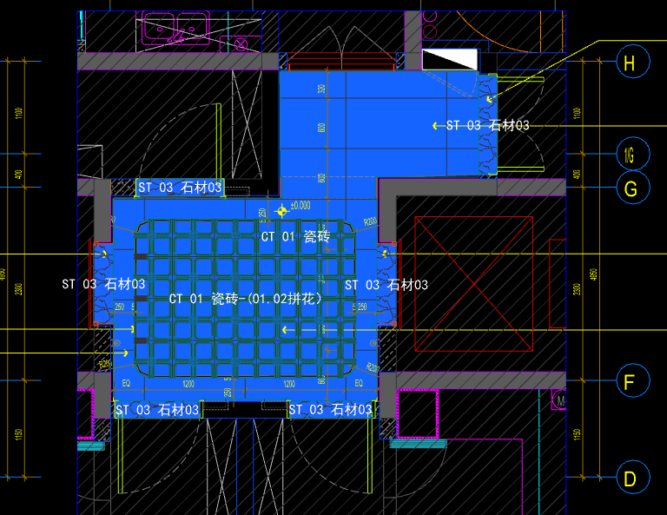
 | 地面工程
1 | 地面铺贴大理石ST-03 | 1.地面20mm大理石ST-03、铺贴、厚度及样式按物料书为准； 2.10mm厚石材专用粘结剂； 3.70mm厚DS-M15干混砂浆找平； 4.基层清理、石材六面防护、背面刷胶封闭,同色云石胶补缝； 5.含开槽、磨边、倒角、拼接等处理； 6.包含完成该项内容所有工作及费用并满足设计图纸、规范等要求； | m2 | 1.32 |  |  |  | 0.00 | 0.00 | 0.00 |  | 1
2 | 地面地砖 CT-01 | 1.地面花砖CT-01； 2.10mm厚专用粘结剂； 3.80mm厚DS-M15干混砂浆找平； 4.基层清理； 5.含切边、倒角、拼接等处理； 6.包含完成该项内容所有工作及费用并满足设计图纸、规范等要求； | m2 | 5.88 |  |  |  | 0.00 | 0.00 | 0.00 |  | 1
3 | 地面地砖拼花 CT-01.02 | 1.地面地砖拼花 CT-01.02； 2.10mm厚专用粘结剂； 3.80mm厚DS-M15干混砂浆找平； 4.基层清理； 5.含切边、倒角、拼接等处理； 6.包含完成该项内容所有工作及费用并满足设计图纸、规范等要求； | m2 | 4.66 |  |  |  | 0.00 | 0.00 | 0.00 |  | 1
4 | 实心铜条5mm宽 | 1.实心铜条5mm宽； 2.包含完成该项内容所有工作及费用并满足设计图纸、规范等要求； | m | 8.45 |  |  |  | 0.00 | 0.00 | 0.00 |  | 1
5 | 地面石材晶面处理 | 1.石材结晶处理(结晶水及石材保养剂,中性清洁剂)； 2.包含完成该项内容所有工作及费用并满足设计图纸、规范等要求； | m2 | 1.32 |  |  |  | 0.00 | 0.00 | 0.00 |  | 1
 | 墙柱面工程
1 | 墙面WD-08摩素板 | 1、墙面WD-08摩素板(结构胶固定) 2、12厘玻镁板基层 3、膨胀螺栓、轻钢龙骨(钢结构)基层找平 4、包含完成该项内容所有工作及费用并满足设计图纸、规范等要求 | m2 | 1.61 |  |  |  | 0.00 | 0.00 | 0.00 |  | 1
2 | WD-07摩素板 | 1、墙面WD-07摩素板(结构胶固定) 2、12厘玻镁板基层 3、膨胀螺栓、轻钢龙骨(钢结构)基层找平 4、包含完成该项内容所有工作及费用并满足设计图纸、规范等要求 | m2 | 9.99 |  |  |  | 0.00 | 0.00 | 0.00 |  | 1
3 | 墙面PT-01肌理无机涂料 | 1、墙面PT-01肌理无机涂料(底漆1遍，面漆2遍) 2、刮白胶腻子找平二遍，打磨 3、阴、阳角护角收边 4、双层9.5mm纸面石膏板 5、轻钢龙骨基层找平 6、包含完成该项内容所有工作及费用并满足设计图纸、规范等要求 | m2 | 10.96 |  |  |  | 0.00 | 0.00 | 0.00 |  | 1
4 | MT-01古铜不锈钢饰面 | 1、1.2mm厚 MT-01古铜不锈钢饰面，结构胶固定 2、12厘玻镁板基层 3、包含完成该项内容所有工作及费用并满足设计图纸、规范等要求 | m2 | 1.99 |  |  |  | 0.00 | 0.00 | 0.00 |  | 1
5 | MT-04手敲铜不锈钢饰面 | 1、1.2mm厚 MT-04手敲铜不锈钢饰面，结构胶固定 2、12厘玻镁板基层 3、包含完成该项内容所有工作及费用并满足设计图纸、规范等要求 | m2 | 1.89 |  |  |  | 0.00 | 0.00 | 0.00 |  | 1
6 | SF-03透光片 | 1、SF-03透光片，结构胶固定 2、12厘玻镁板基层 3、包含完成该项内容所有工作及费用并满足设计图纸、规范等要求 | m2 | 0.06 |  |  |  | 0.00 | 0.00 | 0.00 |  | 1
7 | 电梯不锈钢门头 | 1、1.2mm厚 MT-01古铜不锈钢门头，结构胶固定 2、12mm阻燃板，轻钢副龙骨@400 3、电梯门顶内置亚克力，内部面层刮白处理 4、工程量以展开面积计算 5、包含完成该项内容所有工作及费用并满足设计图纸、规范等要求 | m2 | 0.73 |  |  |  | 0.00 | 0.00 | 0.00 |  | 1
8 | MT-01古铜不锈钢踢脚线（高20mm） | 1、1.2mm厚 MT-01古铜不锈钢踢脚线（高20mm，展开面为46mm），结构胶固定 2、9厘玻镁板基层 3、包含完成该项内容所有工作及费用并满足设计图纸、规范等要求 | m | 10.94 |  |  |  | 0.00 | 0.00 | 0.00 |  | 1
9 | MT-01古铜不锈钢线条（展开面为32mm） | 1、1.2mm厚 MT-01古铜不锈钢线条（展开面为32mm），结构胶固定 2、12厘玻镁板基层 3、包含完成该项内容所有工作及费用并满足设计图纸、规范等要求 | m | 23.56 |  |  |  | 0.00 | 0.00 | 0.00 |  | 1
10 | MT-01古铜不锈钢线条（展开面为33mm） | 1、1.2mm厚 MT-01古铜不锈钢线条（展开面为33mm），结构胶固定 2、12厘玻镁板基层 3、包含完成该项内容所有工作及费用并满足设计图纸、规范等要求 | m | 3.23 |  |  |  | 0.00 | 0.00 | 0.00 |  | 1
11 | MT-01古铜不锈钢顶部收口条（展开面为41mm） | 1、1.2mm厚 MT-01古铜不锈钢顶部收口条（展开面为41mm），结构胶固定 2、9厘玻镁板基层 3、包含完成该项内容所有工作及费用并满足设计图纸、规范等要求 | m | 10.94 |  |  |  | 0.00 | 0.00 | 0.00 |  | 1
12 | MT-01古铜不锈钢窗套（展开面为95mm） | 1、1.2mm厚 MT-01古铜不锈钢窗套（展开面为95mm），结构胶固定 2、9厘玻镁板基层 3、包含完成该项内容所有工作及费用并满足设计图纸、规范等要求 | m2 | 0.47 |  |  |  | 0.00 | 0.00 | 0.00 |  | 1
 | 天花工程
1 | 造型石膏板吊顶 | 1.60系列轻钢主龙骨@900，60系列轻钢副龙骨@400，60系列横撑龙骨@600，08螺纹吊杆@900不上人天花吊顶（投影面计算） 2.玻镁板、双层9.5厚石膏板基层，含开孔、检修口、10*10凹槽等费用； 3.含除灯槽外的侧面高差及其连接件、吊件； 4.包含完成该项内容所有工作及费用并满足设计图纸、规范等要求； | m2 | 10.54 |  |  |  | 0.00 | 0.00 | 0.00 |  | 1
2 | 灯槽（100mm*200mm） | 1.灯槽（100mm*200mm）； 2.双层板：9mm玻镁板、9.5厚石膏板； 3.包含完成该项内容所有工作及费用并满足设计图纸、规范等要求； | m | 9.10 |  |  |  | 0.00 | 0.00 | 0.00 |  | 1
3 | 成品石膏线条 | 1.成品石膏线条（50mm*50mm）； 2.按图纸造型； 3.包含完成该项内容所有工作及费用并满足设计图纸、规范等要求； | m | 9.10 |  |  |  | 0.00 | 0.00 | 0.00 |  | 1
4 | 天花肌理无机涂料PT-01 | 1.天花肌理无机涂料PT-01； 2.刮腻子二遍磨平； 3.底漆1遍，面漆2遍； 4.包含完成该项内容所有工作及费用并满足设计图纸、规范等要求； | m2 | 13.27 |  |  |  | 0.00 | 0.00 | 0.00 |  | 1
 | 门窗、家具工程
1 | 消防栓暗门(不含面层) | 1、40x40x5mm热镀锌方管骨架、背封铝塑板 2、含天地轴、门吸等五金配件 3、包含完成该项内容所有工作及费用并满足设计图纸、规范等要求 | m2 | 1.56 |  |  |  | 0.00 | 0.00 | 0.00 |  | 1
四 | 电梯厅(DT7) |  |  |  |  |  |  |  |  |  |  |  |  | 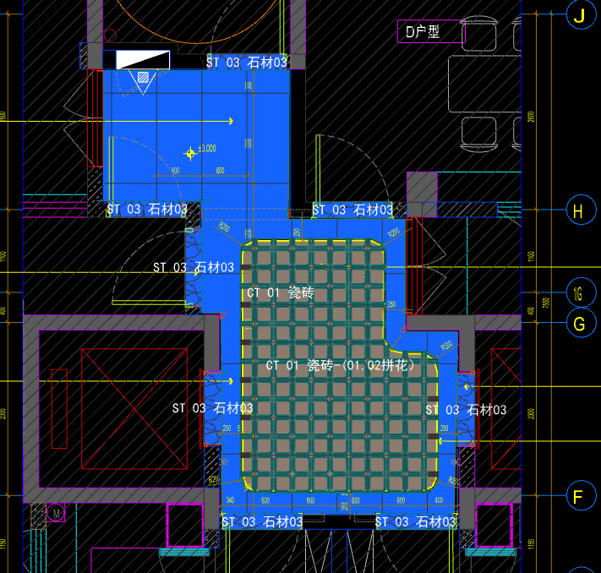
 | 地面工程
1 | 地面铺贴大理石ST-03 | 1.地面20mm大理石ST-03、铺贴、厚度及样式按物料书为准； 2.10mm厚石材专用粘结剂； 3.70mm厚DS-M15干混砂浆找平； 4.基层清理、石材六面防护、背面刷胶封闭,同色云石胶补缝； 5.含开槽、磨边、倒角、拼接等处理； 6.包含完成该项内容所有工作及费用并满足设计图纸、规范等要求； | m2 | 1.75 |  |  |  | 0.00 | 0.00 | 0.00 |  | 1
2 | 地面地砖 CT-01 | 1.地面花砖CT-01； 2.10mm厚专用粘结剂； 3.80mm厚DS-M15干混砂浆找平； 4.基层清理； 5.含切边、倒角、拼接等处理； 6.包含完成该项内容所有工作及费用并满足设计图纸、规范等要求； | m2 | 8.20 |  |  |  | 0.00 | 0.00 | 0.00 |  | 1
3 | 地面地砖拼花 CT-01.02 | 1.地面地砖拼花 CT-01.02； 2.10mm厚专用粘结剂； 3.80mm厚DS-M15干混砂浆找平； 4.基层清理； 5.含切边、倒角、拼接等处理； 6.包含完成该项内容所有工作及费用并满足设计图纸、规范等要求； | m2 | 7.50 |  |  |  | 0.00 | 0.00 | 0.00 |  | 1
4 | 实心铜条5mm宽 | 1.实心铜条5mm宽； 2.包含完成该项内容所有工作及费用并满足设计图纸、规范等要求； | m | 11.30 |  |  |  | 0.00 | 0.00 | 0.00 |  | 1
5 | 地面石材晶面处理 | 1.石材结晶处理(结晶水及石材保养剂,中性清洁剂)； 2.包含完成该项内容所有工作及费用并满足设计图纸、规范等要求； | m2 | 1.75 |  |  |  | 0.00 | 0.00 | 0.00 |  | 1
 | 墙柱面工程
1 | 墙面WD-08摩素板 | 1、墙面WD-08摩素板(结构胶固定) 2、12厘玻镁板基层 3、膨胀螺栓、轻钢龙骨(钢结构)基层找平 4、包含完成该项内容所有工作及费用并满足设计图纸、规范等要求 | m2 | 2.75 |  |  |  | 0.00 | 0.00 | 0.00 |  | 1
2 | WD-07摩素板 | 1、墙面WD-07摩素板(结构胶固定) 2、12厘玻镁板基层 3、膨胀螺栓、轻钢龙骨(钢结构)基层找平 4、包含完成该项内容所有工作及费用并满足设计图纸、规范等要求 | m2 | 13.81 |  |  |  | 0.00 | 0.00 | 0.00 |  | 1
3 | 墙面PT-01肌理无机涂料 | 1、墙面PT-01肌理无机涂料(底漆1遍，面漆2遍) 2、刮白胶腻子找平二遍，打磨 3、阴、阳角护角收边 4、双层9.5mm纸面石膏板 5、轻钢龙骨基层找平 6、包含完成该项内容所有工作及费用并满足设计图纸、规范等要求 | m2 | 12.10 |  |  |  | 0.00 | 0.00 | 0.00 |  | 1
4 | MT-01古铜不锈钢饰面 | 1、1.2mm厚 MT-01古铜不锈钢饰面，结构胶固定 2、12厘玻镁板基层 3、包含完成该项内容所有工作及费用并满足设计图纸、规范等要求 | m2 | 1.99 |  |  |  | 0.00 | 0.00 | 0.00 |  | 1
5 | MT-04手敲铜不锈钢饰面 | 1、1.2mm厚 MT-04手敲铜不锈钢饰面，结构胶固定 2、12厘玻镁板基层 3、包含完成该项内容所有工作及费用并满足设计图纸、规范等要求 | m2 | 1.89 |  |  |  | 0.00 | 0.00 | 0.00 |  | 1
6 | SF-03透光片 | 1、SF-03透光片，结构胶固定 2、12厘玻镁板基层 3、包含完成该项内容所有工作及费用并满足设计图纸、规范等要求 | m2 | 0.06 |  |  |  | 0.00 | 0.00 | 0.00 |  | 1
7 | 电梯不锈钢门头 | 1、1.2mm厚 MT-01古铜不锈钢门头，结构胶固定 2、12mm阻燃板，轻钢副龙骨@400 3、电梯门顶内置亚克力，内部面层刮白处理 4、工程量以展开面积计算 5、包含完成该项内容所有工作及费用并满足设计图纸、规范等要求 | m2 | 0.73 |  |  |  | 0.00 | 0.00 | 0.00 |  | 1
8 | MT-01古铜不锈钢踢脚线（高20mm） | 1、1.2mm厚 MT-01古铜不锈钢踢脚线（高20mm，展开面为46mm），结构胶固定 2、9厘玻镁板基层 3、包含完成该项内容所有工作及费用并满足设计图纸、规范等要求 | m | 14.64 |  |  |  | 0.00 | 0.00 | 0.00 |  | 1
9 | MT-01古铜不锈钢线条（展开面为32mm） | 1、1.2mm厚 MT-01古铜不锈钢线条（展开面为32mm），结构胶固定 2、12厘玻镁板基层 3、包含完成该项内容所有工作及费用并满足设计图纸、规范等要求 | m | 23.56 |  |  |  | 0.00 | 0.00 | 0.00 |  | 1
10 | MT-01古铜不锈钢线条（展开面为33mm） | 1、1.2mm厚 MT-01古铜不锈钢线条（展开面为33mm），结构胶固定 2、12厘玻镁板基层 3、包含完成该项内容所有工作及费用并满足设计图纸、规范等要求 | m | 6.11 |  |  |  | 0.00 | 0.00 | 0.00 |  | 1
11 | MT-01古铜不锈钢顶部收口条（展开面为41mm） | 1、1.2mm厚 MT-01古铜不锈钢顶部收口条（展开面为41mm），结构胶固定 2、9厘玻镁板基层 3、包含完成该项内容所有工作及费用并满足设计图纸、规范等要求 | m | 14.64 |  |  |  | 0.00 | 0.00 | 0.00 |  | 1
12 | MT-01古铜不锈钢窗套（展开面为95mm） | 1、1.2mm厚 MT-01古铜不锈钢窗套（展开面为95mm），结构胶固定 2、9厘玻镁板基层 3、包含完成该项内容所有工作及费用并满足设计图纸、规范等要求 | m2 | 1.14 |  |  |  | 0.00 | 0.00 | 0.00 |  | 1
 | 天花工程
1 | 造型石膏板吊顶 | 1.60系列轻钢主龙骨@900，60系列轻钢副龙骨@400，60系列横撑龙骨@600，08螺纹吊杆@900不上人天花吊顶（投影面计算） 2.玻镁板、双层9.5厚石膏板基层，含开孔、检修口、10*10凹槽等费用； 3.含除灯槽外的侧面高差及其连接件、吊件； 4.包含完成该项内容所有工作及费用并满足设计图纸、规范等要求； | m2 | 15.70 |  |  |  | 0.00 | 0.00 | 0.00 |  | 1
2 | 灯槽（100mm*200mm） | 1.灯槽（100mm*200mm）； 2.双层板：9mm玻镁板、9.5厚石膏板； 3.包含完成该项内容所有工作及费用并满足设计图纸、规范等要求； | m | 9.10 |  |  |  | 0.00 | 0.00 | 0.00 |  | 1
3 | 成品石膏线条 | 1.成品石膏线条（50mm*50mm）； 2.按图纸造型； 3.包含完成该项内容所有工作及费用并满足设计图纸、规范等要求； | m | 9.10 |  |  |  | 0.00 | 0.00 | 0.00 |  | 1
4 | 天花肌理无机涂料PT-01 | 1.天花肌理无机涂料PT-01； 2.刮腻子二遍磨平； 3.底漆1遍，面漆2遍； 4.包含完成该项内容所有工作及费用并满足设计图纸、规范等要求； | m2 | 18.43 |  |  |  | 0.00 | 0.00 | 0.00 |  | 1
 | 门窗、家具工程
1 | 消防栓暗门(不含面层) | 1、40x40x5mm热镀锌方管骨架、背封铝塑板 2、含天地轴、门吸等五金配件 3、包含完成该项内容所有工作及费用并满足设计图纸、规范等要求 | m2 | 1.68 |  |  |  | 0.00 | 0.00 | 0.00 |  | 1
 | 零星工程
 | 土建工程
1 | 拆除墙体 | 1、拆除墙体 2、墙厚：综合考虑 3、包含完成该项内容所有工作及费用并满足设计图纸、规范等要求 | m3 | 1.23 |  |  |  | 0.00 | 0.00 | 0.00 |  | 1
D | 会所装修部分（第三层） |  |  |  |  |  |  |  |  | 0.00
 | 门厅 |  |  |  |  |  |  |  |  |  |  |  |  | 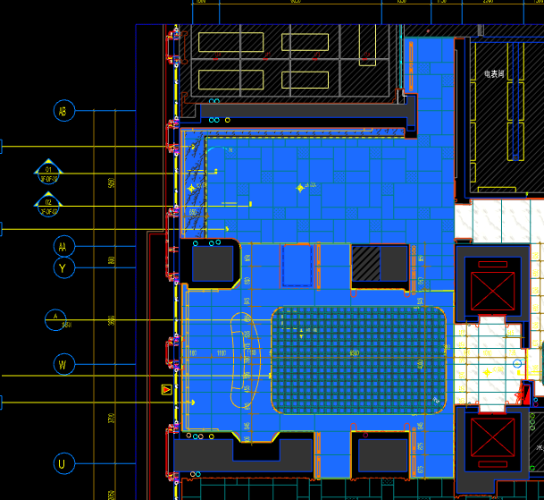
 | 地面工程
1 | 地面1:3:5(水泥:沙:陶粒) | 1、陶粒混凝土回填 2、回填厚度165mm厚 3、完成本清单项目所需的一切相关工作内容，未尽事项详见图纸、工程量清单计价说明、国家相关规范等 | m2 | 5.36 |  |  |  | 0.00 | 0.00 | 0.00 |  | 1
2 | 地台钢支架围挡 | 1.地台钢支架围挡 H260mm 2.预埋5mm厚度镀锌钢板与支架成型、防锈防腐处理 3.包含完成该项内容所有工作及费用并满足设计图纸、规范等要求； | m | 11.35 |  |  |  | 0.00 | 0.00 | 0.00 |  | 1
3 | 地面铺贴大理石ST-01 | 1.地面20mm大理石ST-01、皮革面与非皮革面错位铺贴、厚度及样式按物料书为准； 2.10mm厚石材专用粘结剂； 3.70mm厚DS-M15干混砂浆找平； 4.基层清理、石材六面防护、背面刷胶封闭,同色云石胶补缝； 5.含开槽、磨边、倒角、拼接等处理； 6.包含完成该项内容所有工作及费用并满足设计图纸、规范等要求； | m2 | 85.43 |  |  |  | 0.00 | 0.00 | 0.00 |  | 1
4 | 地面铺贴大理石ST-01拼花 | 1.地面20mm大理石拼花、参考3F-DF-01样式、ST-01按物料书为准； 2.10mm厚石材专用粘结剂； 3.70mm厚DS-M15干混砂浆找平； 4.基层清理、石材六面防护、背面刷胶封闭,同色云石胶补缝； 5.含开槽、磨边、倒角、拼接等处理； 6.包含完成该项内容所有工作及费用并满足设计图纸、规范等要求； | m2 | 24.83 |  |  |  | 0.00 | 0.00 | 0.00 |  | 1
5 | 地面铺贴大理石ST-05 | 1.地面大理石ST-05铺贴、厚度及样式按物料书为准； 2.10mm厚石材专用粘结剂； 3.70mm厚DS-M15干混砂浆找平； 4.基层清理、石材六面防护、背面刷胶封闭,同色云石胶补缝； 5.含开槽、磨边、倒角、拼接等处理； 6.包含完成该项内容所有工作及费用并满足设计图纸、规范等要求； | m2 | 7.23 |  |  |  | 0.00 | 0.00 | 0.00 |  | 1
6 | 实心铜条5mm宽 | 1.实心铜条5mm宽； 2.包含完成该项内容所有工作及费用并满足设计图纸、规范等要求； | m | 19.84 |  |  |  | 0.00 | 0.00 | 0.00 |  | 1
7 | 地面石材晶面处理 | 1.石材结晶处理(结晶水及石材保养剂,中性清洁剂)； 2.包含完成该项内容所有工作及费用并满足设计图纸、规范等要求； | m2 | 117.49 |  |  |  | 0.00 | 0.00 | 0.00 |  | 1
 | 墙柱面工程
1 | 墙面干挂ST-05石材 | 1、墙面干挂ST-05石材（含不锈钢线条） 2、不锈钢背栓挂件安装，云石胶+AB胶固定 3、镀锌角钢钢架(高度超4m、完成面超150mm采用槽钢基层加固)，钢架防锈处理 4、膨胀螺栓固定预埋铁件(轻质砖墙体需要穿墙螺栓固定) 5、石材的开槽、磨边、倒角、粘接、形成所需之凹坑、抛光、六面防污防渗等一切处理费用均在主材费中考虑，不再另行计取 6、包含完成该项内容所有工作及费用并满足设计图纸、规范等要求 | m2 | 312.95 |  |  |  | 0.00 | 0.00 | 0.00 |  | 1
2 | 墙面干挂ST-05石材（波浪造型） | 1、墙面干挂ST-05石材（波浪造型，含不锈钢线条） 2、不锈钢背栓挂件安装，云石胶+AB胶固定 3、镀锌角钢钢架(高度超4m、完成面超150mm采用槽钢基层加固)，钢架防锈处理 4、膨胀螺栓固定预埋铁件(轻质砖墙体需要穿墙螺栓固定) 5、石材的开槽、磨边、倒角、粘接、形成所需之凹坑、抛光、六面防污防渗等一切处理费用均在主材费中考虑，不再另行计取 6、包含完成该项内容所有工作及费用并满足设计图纸、规范等要求 | m2 | 43.08 |  |  |  | 0.00 | 0.00 | 0.00 |  | 1
3 | 墙面WD-03木饰面 | 1、墙面WD-03木饰面（含不锈钢线条） 2、结构胶固定 3、12mm阻燃板基层 4、膨胀螺栓、轻钢龙骨(钢结构)基层找平 5、包含完成该项内容所有工作及费用并满足设计图纸、规范等要求 | m2 | 42.99 |  |  |  | 0.00 | 0.00 | 0.00 |  | 1
4 | 墙面PT-03米色肌理无机涂料 | 1、墙面PT-03米色肌理无机涂料(底漆1遍，面漆2遍) 2、刮白胶腻子找平二遍，打磨 3、阴、阳角护角收边 4、双层9.5mm纸面石膏板 5、轻钢龙骨基层找平 6、包含完成该项内容所有工作及费用并满足设计图纸、规范等要求 | m2 | 0.67 |  |  |  | 0.00 | 0.00 | 0.00 |  | 1
5 | MR-01银镜 | 1、MR-01银镜（含不锈钢线条） 2、胶粘剂固定(中性胶) 3、12mm阻燃板基层 4、膨胀螺栓、轻钢龙骨(钢结构)基层找平 5、包含完成该项内容所有工作及费用并满足设计图纸、规范等要求 | m2 | 0.67 |  |  |  | 0.00 | 0.00 | 0.00 |  | 1
6 | 12mm阻燃板+9.5mm纸面石膏板(刷白处理) | 1、12mm阻燃板+9.5mm纸面石膏板(刷白处理) 2、包含完成该项内容所有工作及费用并满足设计图纸、规范等要求 | m2 | 36.54 |  |  |  | 0.00 | 0.00 | 0.00 |  | 1
7 | MT-01古铜不锈钢踢脚线（高20mm） | 1、1.2mm厚 MT-01古铜不锈钢踢脚线（高20mm，展开面为46mm），结构胶固定 2、9厘玻镁板基层 3、包含完成该项内容所有工作及费用并满足设计图纸、规范等要求 | m | 87.52 |  |  |  | 0.00 | 0.00 | 0.00 |  | 1
8 | MT-01古铜不锈钢窗套（展开面为95mm） | 1、1.2mm厚 MT-01古铜不锈钢窗套（展开面为95mm），结构胶固定 2、9厘玻镁板基层 3、包含完成该项内容所有工作及费用并满足设计图纸、规范等要求 | m2 | 2.37 |  |  |  | 0.00 | 0.00 | 0.00 |  | 1
 | 天花工程
1 | 造型石膏板吊顶 | 1.60系列轻钢主龙骨@900，60系列轻钢副龙骨@400，60系列横撑龙骨@600，08螺纹吊杆@900不上人天花吊顶（投影面计算） 2.双层9.5厚石膏板基层，含开孔、检修口、10*10凹槽等费用； 3.含除灯槽外的侧面高差及其连接件、吊件； 4.包含完成该项内容所有工作及费用并满足设计图纸、规范等要求； | m2 | 100.42 |  |  |  | 0.00 | 0.00 | 0.00 |  | 1
2 | 可拆卸天花铝板吊顶 | 1.异形勾搭龙骨，08螺纹吊杆@900不上人天花吊顶（投影面计算） 2.可拆卸天花铝板吊顶，含开孔、检修口、10*10凹槽等费用； 3.含除灯槽外的侧面高差及其连接件、吊件； 4.包含完成该项内容所有工作及费用并满足设计图纸、规范等要求； | m2 | 15.20 |  |  |  | 0.00 | 0.00 | 0.00 |  | 1
3 | 条形空调风口（150mm） | 1.条形空调风口（150mm）； 2.风口周边阻燃板封边加固处理； 3.包含完成该项内容所有工作及费用并满足设计图纸、规范等要求； | m | 9.60 |  |  |  | 0.00 | 0.00 | 0.00 |  | 1
4 | 灯槽（100mm*200mm） | 1.灯槽（100mm*200mm）； 2.双层板：9mm玻镁板、9.5厚石膏板； 3.包含完成该项内容所有工作及费用并满足设计图纸、规范等要求； | m | 44.85 |  |  |  | 0.00 | 0.00 | 0.00 |  | 1
5 | 窗帘盒（200mm*200mm） | 1.窗帘盒窗帘盒（200mm*200mm）； 2.双层板：9mm玻镁板、9.5厚石膏板； 3.50系列轻钢龙骨及其连接件、吊件； 4.包含完成该项内容所有工作及费用并满足设计图纸、规范等要求； | m | 9.56 |  |  |  | 0.00 | 0.00 | 0.00 |  | 1
6 | 成品石膏线条 | 1.成品石膏线条（50mm*50mm）； 2.按图纸造型； 3.包含完成该项内容所有工作及费用并满足设计图纸、规范等要求； | m | 44.85 |  |  |  | 0.00 | 0.00 | 0.00 |  | 1
7 | 天花肌理无机涂料PT-01 | 1.天花肌理无机涂料PT-01； 2.刮腻子二遍磨平； 3.底漆1遍，面漆2遍； 4.包含完成该项内容所有工作及费用并满足设计图纸、规范等要求； | m2 | 132.90 |  |  |  | 0.00 | 0.00 | 0.00 |  | 1
8 | 天花内部喷白涂料 | 1.天花内部喷白涂料； 2.可拆卸天花内部构件、管道、楼板喷白处理； 3.底漆1遍，面漆1遍（按天棚投影面积计算）； 4.包含完成该项内容所有工作及费用并满足设计图纸、规范等要求； | m2 | 15.20 |  |  |  | 0.00 | 0.00 | 0.00 |  | 1
 | 门窗、家具工程
1 | 装饰屏风（1810mm*100mm*3400mm） | 1.装饰屏风（1810mm*100mm*3400mm）； 2.包括但不限于制作安装、钢结构骨架、阻燃板基层、WD-01木饰面、WD-06木皮、1.2mm厚 MT-01古铜不锈钢、MT-04手敲铜不锈钢； 3.包含完成该项内容所有工作及费用并满足设计图纸、规范等要求 | m2 | 30.77 |  |  |  | 0.00 | 0.00 | 0.00 |  | 1
2 | 接待台 | 1、接待台（3550mm*1100mm*1100mm） 2.包括但不限于制作安装、钢结构骨架、石材及石材防污处理、9mm阻燃板基层、ST-07石材台面、WD-04木饰面； 3.含五金配件、相应的线孔洞开设等； 4.包含完成该项内容所有工作及费用并满足设计图纸、规范等要求； | 套 | 1.00 |  |  |  | 0.00 | 0.00 | 0.00 |  | 1
一 | 电梯厅、艺术过厅 |  |  |  |  |  |  |  |  |  |  |  |  | 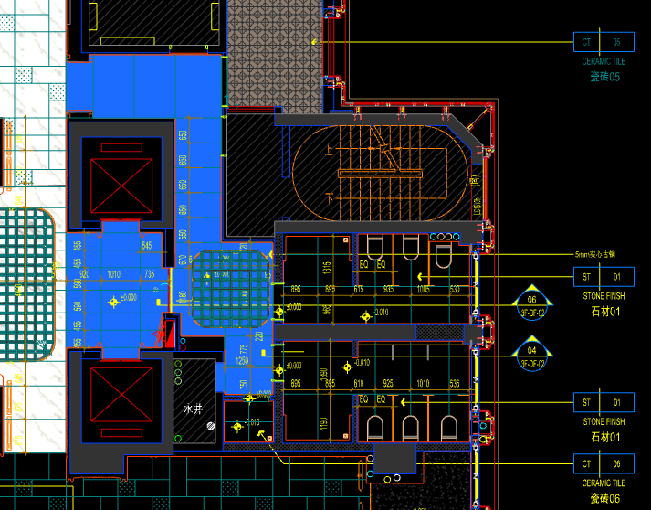
 | 地面工程
1 | 地面铺贴大理石ST-01 | 1.地面20mm大理石ST-01、铺贴、厚度及样式按物料书为准； 2.10mm厚石材专用粘结剂； 3.70mm厚DS-M15干混砂浆找平； 4.基层清理、石材六面防护、背面刷胶封闭,同色云石胶补缝； 5.含开槽、磨边、倒角、拼接等处理； 6.包含完成该项内容所有工作及费用并满足设计图纸、规范等要求； | m2 | 23.22 |  |  |  | 0.00 | 0.00 | 0.00 |  | 1
2 | 地面铺贴大理石ST-01拼花 | 1.地面20mm大理石拼花、参考3F-DF-01样式、ST-01按物料书为准； 2.10mm厚石材专用粘结剂； 3.70mm厚DS-M15干混砂浆找平； 4.基层清理、石材六面防护、背面刷胶封闭,同色云石胶补缝； 5.含开槽、磨边、倒角、拼接等处理； 6.包含完成该项内容所有工作及费用并满足设计图纸、规范等要求； | m2 | 3.50 |  |  |  | 0.00 | 0.00 | 0.00 |  | 1
3 | 实心铜条5mm宽 | 1.实心铜条5mm宽； 2.包含完成该项内容所有工作及费用并满足设计图纸、规范等要求； | m | 7.10 |  |  |  | 0.00 | 0.00 | 0.00 |  | 1
4 | 地面石材晶面处理 | 1.石材结晶处理(结晶水及石材保养剂,中性清洁剂)； 2.包含完成该项内容所有工作及费用并满足设计图纸、规范等要求； | m2 | 26.72 |  |  |  | 0.00 | 0.00 | 0.00 |  | 1
 | 墙柱面工程
1 | 墙面干挂ST-05石材 | 1、墙面干挂ST-05石材（含不锈钢线条） 2、不锈钢背栓挂件安装，云石胶+AB胶固定 3、镀锌角钢钢架(高度超4m、完成面超150mm采用槽钢基层加固)，钢架防锈处理 4、膨胀螺栓固定预埋铁件(轻质砖墙体需要穿墙螺栓固定) 5、石材的开槽、磨边、倒角、粘接、形成所需之凹坑、抛光、六面防污防渗等一切处理费用均在主材费中考虑，不再另行计取 6、包含完成该项内容所有工作及费用并满足设计图纸、规范等要求 | m2 | 26.22 |  |  |  | 0.00 | 0.00 | 0.00 |  | 1
2 | 墙面WD-03木饰面 | 1、墙面WD-03木饰面（含不锈钢线条） 2、结构胶固定 3、12mm阻燃板基层 4、膨胀螺栓、轻钢龙骨(钢结构)基层找平 5、包含完成该项内容所有工作及费用并满足设计图纸、规范等要求 | m2 | 34.98 |  |  |  | 0.00 | 0.00 | 0.00 |  | 1
3 | MR-01银镜 | 1、MR-01银镜（含不锈钢线条） 2、胶粘剂固定(中性胶) 3、12mm阻燃板基层 4、膨胀螺栓、轻钢龙骨(钢结构)基层找平 5、包含完成该项内容所有工作及费用并满足设计图纸、规范等要求 | m2 | 32.92 |  |  |  | 0.00 | 0.00 | 0.00 |  | 1
4 | MT-01古铜不锈钢饰面（电梯按钮处） | 1、1.2mm厚 MT-01古铜不锈钢饰面 2、12mm阻燃板基层，轻钢副龙骨@400 3、工程量以展开面积计算 4、包含完成该项内容所有工作及费用并满足设计图纸、规范等要求 | m2 | 0.25 |  |  |  | 0.00 | 0.00 | 0.00 |  | 1
5 | MT-01古铜不锈钢踢脚线（高20mm） | 1、1.2mm厚 MT-01古铜不锈钢踢脚线（高20mm，展开面为46mm），结构胶固定 2、9厘玻镁板基层 3、包含完成该项内容所有工作及费用并满足设计图纸、规范等要求 | m | 27.79 |  |  |  | 0.00 | 0.00 | 0.00 |  | 1
 | 天花工程
1 | 造型石膏板吊顶（含圆侧） | 1.60系列轻钢主龙骨@900，60系列轻钢副龙骨@400，60系列横撑龙骨@600，08螺纹吊杆@900不上人天花吊顶（投影面计算） 2.玻镁板、双层9.5厚石膏板基层，含开孔、检修口、10*10凹槽等费用； 3.含除灯槽外的侧面高差及其连接件、吊件； 4.包含完成该项内容所有工作及费用并满足设计图纸、规范等要求； | m2 | 26.72 |  |  |  | 0.00 | 0.00 | 0.00 |  | 1
2 | 透光膜天棚 | 1.透光膜天棚\施工时透气孔和穿线洞口\需加装防虫网防虫措施； 2.不锈钢压边； 3.包含完成该项内容所有工作及费用并满足设计图纸、规范等要求； | m2 | 2.58 |  |  |  | 0.00 | 0.00 | 0.00 |  | 1
3 | 条形空调风口（150mm） | 1.条形空调风口（150mm）； 2.风口周边阻燃板封边加固处理； 3.包含完成该项内容所有工作及费用并满足设计图纸、规范等要求； | m | 2.40 |  |  |  | 0.00 | 0.00 | 0.00 |  | 1
4 | 灯槽（100mm*200mm） | 1.灯槽（100mm*200mm）； 2.双层板：9mm玻镁板、9.5厚石膏板； 3.包含完成该项内容所有工作及费用并满足设计图纸、规范等要求； | m | 7.84 |  |  |  | 0.00 | 0.00 | 0.00 |  | 1
5 | 成品石膏线条 | 1.成品石膏线条（50mm*50mm）； 2.按图纸造型； 3.包含完成该项内容所有工作及费用并满足设计图纸、规范等要求； | m | 7.84 |  |  |  | 0.00 | 0.00 | 0.00 |  | 1
6 | 天花肌理无机涂料PT-01 | 1.天花肌理无机涂料PT-01； 2.刮腻子二遍磨平； 3.底漆1遍，面漆2遍； 4.包含完成该项内容所有工作及费用并满足设计图纸、规范等要求； | m2 | 32.82 |  |  |  | 0.00 | 0.00 | 0.00 |  | 1
 | 门窗、家具工程
1 | 消防栓暗门(不含面层) | 1、40x40x5mm热镀锌方管骨架、背封铝塑板 2、含天地轴、门吸等五金配件 3、包含完成该项内容所有工作及费用并满足设计图纸、规范等要求 | m2 | 2.72 |  |  |  | 0.00 | 0.00 | 0.00 |  | 1
2 | 电表间暗门(不含面层) | 1、40x40x5mm热镀锌方管骨架、背封铝塑板 2、含天地轴、门吸等五金配件 3、包含完成该项内容所有工作及费用并满足设计图纸、规范等要求 | m2 | 3.40 |  |  |  | 0.00 | 0.00 | 0.00 |  | 1
二 | 半户外花园 |  |  |  |  |  |  |  |  |  |  |  |  | 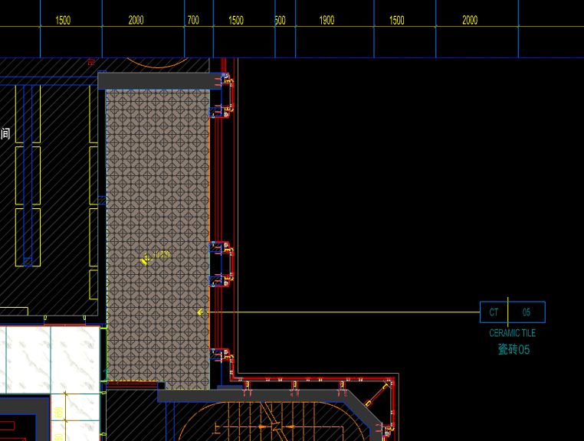
 | 地面工程
1 | 地面地砖 CT-05 | 1.地面花砖CT-05； 2.10mm厚专用粘结剂； 3.80mm厚DS-M15干混砂浆找平； 4.基层清理； 5.含切边、倒角、拼接等处理； 6.包含完成该项内容所有工作及费用并满足设计图纸、规范等要求； | m2 | 17.86 |  |  |  | 0.00 | 0.00 | 0.00 |  | 1
 | 墙柱面工程
 | 天花工程
1 | 天花白色无机涂料PT-01 | 1.天花白色无机涂料PT-01； 2.刮腻子二遍磨平； 3.底漆1遍，面漆2遍； 4.包含完成该项内容所有工作及费用并满足设计图纸、规范等要求； | m2 | 17.86 |  |  |  | 0.00 | 0.00 | 0.00 |  | 1
 | 门窗、家具工程
三 | 男卫、女卫、清洁间 |  |  |  |  |  |  |  |  |  |  |  |  | 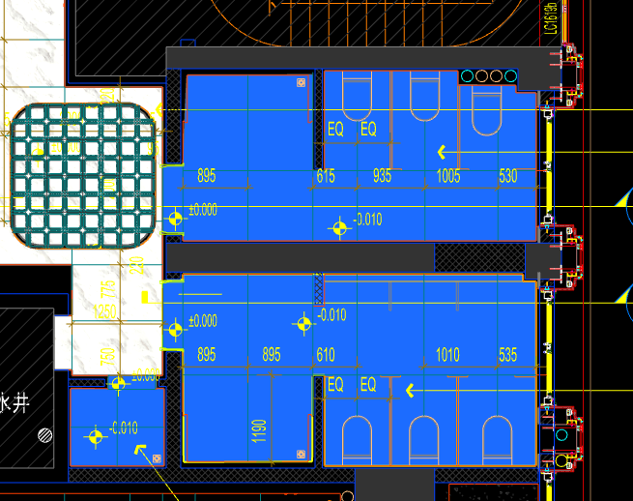
 | 地面工程
1 | 沉箱陶粒回填 | 1、陶粒混凝土回填 2、回填厚度200mm厚 3、完成本清单项目所需的一切相关工作内容，未尽事项详见图纸、工程量清单计价说明、国家相关规范等 | m2 | 25.33 |  |  |  | 0.00 | 0.00 | 0.00 |  | 1
2 | 20mm厚防水找平层(1:3干硬性水泥砂浆) | 1.20mm厚防水找平层(1:3干硬性水泥砂浆)； 2.界面剂一道； 3.包含完成该项内容所有工作及费用并满足设计图纸、规范等要求； | m2 | 25.33 |  |  |  | 0.00 | 0.00 | 0.00 |  | 1
3 | 防水无纺布 | 1.防水无纺布完成面上翻300高(80g/平米) 2.包含完成该项内容所有工作及费用并满足设计图纸、规范等要求； | m2 | 25.33 |  |  |  | 0.00 | 0.00 | 0.00 |  | 1
4 | 2mm厚JS防水层 | 1.2mm厚JS防水层（两遍）； 2.包含完成该项内容所有工作及费用并满足设计图纸、规范等要求； | m2 | 25.33 |  |  |  | 0.00 | 0.00 | 0.00 |  | 1
5 | 地面铺贴大理石ST-01 | 1.地面20mm大理石ST-01、铺贴、厚度及样式按物料书为准； 2.10mm厚石材专用粘结剂； 3.70mm厚DS-M15干混砂浆找平； 4.基层清理、石材六面防护、背面刷胶封闭,同色云石胶补缝； 5.含开槽、磨边、倒角、拼接等处理； 6.包含完成该项内容所有工作及费用并满足设计图纸、规范等要求； | m2 | 25.33 |  |  |  | 0.00 | 0.00 | 0.00 |  | 1
6 | 地面石材晶面处理 | 1.石材结晶处理(结晶水及石材保养剂,中性清洁剂)； 2.包含完成该项内容所有工作及费用并满足设计图纸、规范等要求； | m2 | 25.33 |  |  |  | 0.00 | 0.00 | 0.00 |  | 1
 | 墙柱面工程
1 | 墙面干挂ST-03石材 | 1、墙面干挂ST-03石材 2、不锈钢背栓挂件安装，云石胶+AB胶固定 3、镀锌角钢钢架(高度超4m、完成面超150mm采用槽钢基层加固)，钢架防锈处理 4、膨胀螺栓固定预埋铁件(轻质砖墙体需要穿墙螺栓固定) 5、石材的开槽、磨边、倒角、粘接、形成所需之凹坑、抛光、六面防污防渗等一切处理费用均在主材费中考虑，不再另行计取 6、包含完成该项内容所有工作及费用并满足设计图纸、规范等要求 | m2 | 3.45 |  |  |  | 0.00 | 0.00 | 0.00 |  | 1
2 | 墙面WD-04木饰面 | 1、墙面WD-04木饰面（含不锈钢线条） 2、结构胶固定 3、12mm阻燃板基层 4、膨胀螺栓、轻钢龙骨(钢结构)基层找平 5、包含完成该项内容所有工作及费用并满足设计图纸、规范等要求 | m2 | 14.81 |  |  |  | 0.00 | 0.00 | 0.00 |  | 1
3 | WP-03墙布 | 1、WP-03墙布，结构胶固定（含不锈钢线条） 2、12mm阻燃板，轻钢副龙骨@400 3、包含完成该项内容所有工作及费用并满足设计图纸、规范等要求 | m2 | 71.74 |  |  |  | 0.00 | 0.00 | 0.00 |  | 1
4 | 墙面CT-06瓷砖 | 1、CT-06瓷砖,瓷砖填缝剂处理 2、背覆胶处理 3、12mm水泥纤维板、轻钢龙骨构件 4、界面剂拉毛处理 5、包含完成该项内容所有工作及费用并满足设计图纸、规范等要求 | m2 | 13.73 |  |  |  | 0.00 | 0.00 | 0.00 |  | 1
5 | 1.2mm厚JS-Ⅱ聚合物水泥防水涂料 | 1、1.2mm厚JS-Ⅱ聚合物水泥防水涂料 2、包含完成该项内容所有工作及费用并满足设计图纸、规范等要求 | m2 | 119.88 |  |  |  | 0.00 | 0.00 | 0.00 |  | 1
6 | 不锈钢门套 | 1、1.2mm厚 MT-01古铜不锈钢门套，结构胶固定 2、9厘玻镁板基层 3、工程量以展开面积计算 4、包含完成该项内容所有工作及费用并满足设计图纸、规范等要求 | m2 | 1.51 |  |  |  | 0.00 | 0.00 | 0.00 |  | 1
7 | MT-01古铜不锈钢踢脚线（高20mm） | 1、1.2mm厚 MT-01古铜不锈钢踢脚线（高20mm，展开面为46mm），结构胶固定 2、9厘玻镁板基层 3、包含完成该项内容所有工作及费用并满足设计图纸、规范等要求 | m | 26.74 |  |  |  | 0.00 | 0.00 | 0.00 |  | 1
8 | MT-01古铜不锈钢窗套（展开面为95mm） | 1、1.2mm厚 MT-01古铜不锈钢窗套（展开面为95mm），结构胶固定 2、9厘玻镁板基层 3、包含完成该项内容所有工作及费用并满足设计图纸、规范等要求 | m2 | 1.19 |  |  |  | 0.00 | 0.00 | 0.00 |  | 1
 | 天花工程
1 | 造型石膏板吊顶 | 1.60系列轻钢主龙骨@900，60系列轻钢副龙骨@400，60系列横撑龙骨@600，08螺纹吊杆@900不上人天花吊顶（投影面计算） 2.玻镁板、双层9.5厚石膏板基层，含开孔、检修口、10*10凹槽等费用； 3.含除灯槽外的侧面高差及其连接件、吊件； 4.包含完成该项内容所有工作及费用并满足设计图纸、规范等要求； | m2 | 25.33 |  |  |  | 0.00 | 0.00 | 0.00 |  | 1
2 | 灯槽（100mm*200mm） | 1.灯槽（100mm*200mm）； 2.双层板：9mm玻镁板、9.5厚石膏板； 3.包含完成该项内容所有工作及费用并满足设计图纸、规范等要求； | m | 12.08 |  |  |  | 0.00 | 0.00 | 0.00 |  | 1
3 | 条形空调风口（150mm宽） | 1.条形空调风口（150mm宽）； 2.风口周边阻燃板封边加固处理； 3.包含完成该项内容所有工作及费用并满足设计图纸、规范等要求； | m | 9.52 |  |  |  | 0.00 | 0.00 | 0.00 |  | 1
4 | 天花白色防水无机涂料PT-02 | 1.天花白色防水无机涂料PT-02； 2.刮腻子二遍磨平； 3.底漆1遍，面漆2遍； 4.包含完成该项内容所有工作及费用并满足设计图纸、规范等要求； | m2 | 28.95 |  |  |  | 0.00 | 0.00 | 0.00 |  | 1
 | 门窗工程
1 | 卫生间门（DR01） | 1、门扇：WD-03木饰面、20*40mm热镀锌矩管、9mm厚玻镁板基层 2、门套：WD-03木饰面 3、定制成品套装门制安 4、含暗合页、门把手等五金配件 5、包含完成该项内容所有工作及费用并满足设计图纸、规范等要求 | m2 | 6.80 |  |  |  | 0.00 | 0.00 | 0.00 |  | 1
2 | 清洁间门 | 1、门扇：WD-03木饰面、20*40mm热镀锌矩管、9mm厚玻镁板基层 2、定制成品套装门制安 3、含暗合页、门把手等五金配件 4、包含完成该项内容所有工作及费用并满足设计图纸、规范等要求 | m2 | 2.21 |  |  |  | 0.00 | 0.00 | 0.00 |  | 1
3 | 洗手台镜柜一体 | 1、洗手台镜柜一体（1790mm*660mm*2550mm） 2.包括但不限于制作安装、钢结构骨架、石材及石材防污处理、10mm水泥纤维板基层、ST-06石材台面、1.2mm厚 MT-01古铜不锈钢饰面、WD-04木饰面、MR-01银镜； 3.含五金配件、相应的线孔洞开设 4.包含完成该项内容所有工作及费用并满足设计图纸、规范等要求 | 套 | 2.00 |  |  |  | 0.00 | 0.00 | 0.00 |  | 1
4 | WD-04木饰面隔断 | 1、WD-04木饰面隔断 2、含五金配件及门 3、包含完成该项内容所有工作及费用并满足设计图纸、规范等要求 | m2 | 36.69 |  |  |  | 0.00 | 0.00 | 0.00 |  | 1
5 | GL-02艺术玻璃隔断 | 1、GL-02艺术玻璃隔断（400mm*50mm*1070mm） 2、GL-02艺术玻璃饰面、MT-01古铜不锈钢边框、20x40x3mm热镀锌方管、3mm热镀锌钢板U型槽 3、包含完成该项内容所有工作及费用并满足设计图纸、规范等要求 | m2 | 0.86 |  |  |  | 0.00 | 0.00 | 0.00 |  | 1
四 | 洽谈区\沙盘区\水吧区 |  |  |  |  |  |  |  |  |  |  |  |  | 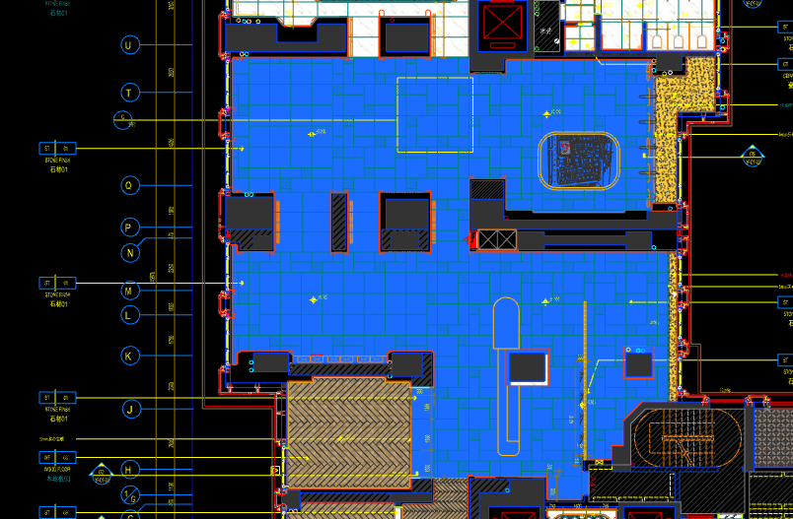
 | 地面工程
1 | 地面铺贴大理石ST-01 | 1.地面20mm大理石ST-01、皮革面与非皮革面错位铺贴、厚度及样式按物料书为准； 2.10mm厚石材专用粘结剂； 3.70mm厚DS-M15干混砂浆找平； 4.基层清理、石材六面防护、背面刷胶封闭,同色云石胶补缝； 5.含开槽、磨边、倒角、拼接等处理； 6.包含完成该项内容所有工作及费用并满足设计图纸、规范等要求； | m2 | 252.64 |  |  |  | 0.00 | 0.00 | 0.00 |  | 1
2 | 水泥砂浆找平层 | 1.75mm厚DS干混砂浆找平层、需铺符合设计要求标高； 2.完成需收光、压实处理； 3.包含完成该项内容所有工作及费用并满足设计图纸、规范等要求； | m2 | 10.84 |  |  |  | 0.00 | 0.00 | 0.00 |  | 1
3 | 实心铜条5mm宽 | 1.实心铜条5mm宽； 2.包含完成该项内容所有工作及费用并满足设计图纸、规范等要求； | m | 11.88 |  |  |  | 0.00 | 0.00 | 0.00 |  | 1
4 | 地面石材晶面处理 | 1.石材结晶处理(结晶水及石材保养剂,中性清洁剂)； 2.包含完成该项内容所有工作及费用并满足设计图纸、规范等要求； | m2 | 252.64 |  |  |  | 0.00 | 0.00 | 0.00 |  | 1
 | 墙柱面工程
1 | 墙面干挂ST-05石材 | 1、墙面干挂ST-05石材（含不锈钢线条） 2、不锈钢背栓挂件安装，云石胶+AB胶固定 3、镀锌角钢钢架(高度超4m、完成面超150mm采用槽钢基层加固)，钢架防锈处理 4、膨胀螺栓固定预埋铁件(轻质砖墙体需要穿墙螺栓固定) 5、石材的开槽、磨边、倒角、粘接、形成所需之凹坑、抛光、六面防污防渗等一切处理费用均在主材费中考虑，不再另行计取 6、包含完成该项内容所有工作及费用并满足设计图纸、规范等要求 | m2 | 289.98 |  |  |  | 0.00 | 0.00 | 0.00 |  | 1
2 | 墙面干挂ST-05石材（波浪造型） | 1、墙面干挂ST-05石材（波浪造型，含不锈钢线条） 2、不锈钢背栓挂件安装，云石胶+AB胶固定 3、镀锌角钢钢架(高度超4m、完成面超150mm采用槽钢基层加固)，钢架防锈处理 4、膨胀螺栓固定预埋铁件(轻质砖墙体需要穿墙螺栓固定) 5、石材的开槽、磨边、倒角、粘接、形成所需之凹坑、抛光、六面防污防渗等一切处理费用均在主材费中考虑，不再另行计取 6、包含完成该项内容所有工作及费用并满足设计图纸、规范等要求 | m2 | 40.78 |  |  |  | 0.00 | 0.00 | 0.00 |  | 1
3 | 墙面WD-01木饰面 | 1、墙面WD-01木饰面（含不锈钢线条） 2、结构胶固定 3、12mm阻燃板基层 4、膨胀螺栓、轻钢龙骨(钢结构)基层找平 5、包含完成该项内容所有工作及费用并满足设计图纸、规范等要求 | m2 | 18.76 |  |  |  | 0.00 | 0.00 | 0.00 |  | 1
4 | 墙面WD-03木饰面 | 1、墙面WD-03木饰面（含不锈钢线条） 2、结构胶固定 3、12mm阻燃板基层 4、膨胀螺栓、轻钢龙骨(钢结构)基层找平 5、包含完成该项内容所有工作及费用并满足设计图纸、规范等要求 | m2 | 48.70 |  |  |  | 0.00 | 0.00 | 0.00 |  | 1
5 | 墙面PT-03米色肌理无机涂料 | 1、墙面PT-03米色肌理无机涂料(底漆1遍，面漆2遍) 2、刮白胶腻子找平二遍，打磨 3、阴、阳角护角收边 4、双层9.5mm纸面石膏板 5、轻钢龙骨基层找平 6、包含完成该项内容所有工作及费用并满足设计图纸、规范等要求 | m2 | 68.84 |  |  |  | 0.00 | 0.00 | 0.00 |  | 1
6 | MR-01银镜 | 1、MR-01银镜（含不锈钢线条） 2、胶粘剂固定(中性胶) 3、12mm阻燃板基层 4、膨胀螺栓、轻钢龙骨(钢结构)基层找平 5、包含完成该项内容所有工作及费用并满足设计图纸、规范等要求 | m2 | 17.90 |  |  |  | 0.00 | 0.00 | 0.00 |  | 1
7 | SF-04陶瓷砖 | 1、SF-04陶瓷砖，结构胶固定 2、12厘玻镁板基层 3、包含完成该项内容所有工作及费用并满足设计图纸、规范等要求 | m2 | 11.74 |  |  |  | 0.00 | 0.00 | 0.00 |  | 1
8 | MT-01古铜不锈钢踢脚线（高20mm） | 1、1.2mm厚 MT-01古铜不锈钢踢脚线（高20mm，展开面为46mm），结构胶固定 2、9厘玻镁板基层 3、包含完成该项内容所有工作及费用并满足设计图纸、规范等要求 | m | 126.52 |  |  |  | 0.00 | 0.00 | 0.00 |  | 1
9 | MT-01古铜不锈钢线条（展开面为61mm） | 1、1.2mm厚 MT-01古铜不锈钢线条（展开面为61mm），结构胶固定 2、9厘玻镁板基层 3、包含完成该项内容所有工作及费用并满足设计图纸、规范等要求 | m | 13.46 |  |  |  | 0.00 | 0.00 | 0.00 |  | 1
10 | MT-01古铜不锈钢线条（展开面为104mm） | 1、1.2mm厚 MT-01古铜不锈钢线条（展开面为104mm），结构胶固定 2、9厘玻镁板基层 3、包含完成该项内容所有工作及费用并满足设计图纸、规范等要求 | m | 5.57 |  |  |  | 0.00 | 0.00 | 0.00 |  | 1
11 | MT-01古铜不锈钢窗套（展开面为95mm） | 1、1.2mm厚 MT-01古铜不锈钢窗套（展开面为95mm），结构胶固定 2、9厘玻镁板基层 3、包含完成该项内容所有工作及费用并满足设计图纸、规范等要求 | m2 | 8.48 |  |  |  | 0.00 | 0.00 | 0.00 |  | 1
 | 天花工程
1 | 造型石膏板吊顶 | 1.60系列轻钢主龙骨@900，60系列轻钢副龙骨@400，60系列横撑龙骨@600，08螺纹吊杆@900不上人天花吊顶（投影面计算） 2.玻镁板、双层9.5厚石膏板基层，含开孔、检修口、10*10凹槽等费用； 3.含除灯槽外的侧面高差及其连接件、吊件； 4.包含完成该项内容所有工作及费用并满足设计图纸、规范等要求； | m2 | 185.89 |  |  |  | 0.00 | 0.00 | 0.00 |  | 1
2 | 造型石膏板吊顶（内顶多层叠型） | 1.60系列轻钢主龙骨@900，60系列轻钢副龙骨@400，60系列横撑龙骨@600，08螺纹吊杆@900不上人天花吊顶（投影面计算） 2.玻镁板、多层9.5厚石膏板基层，含开孔、检修口、10*10凹槽等费用； 3.含除灯槽外的侧面高差及其连接件、吊件； 4.包含完成该项内容所有工作及费用并满足设计图纸、规范等要求； | m2 | 62.59 |  |  |  | 0.00 | 0.00 | 0.00 |  | 1
3 | 可拆卸天花铝板吊顶 | 1.异形勾搭龙骨，08螺纹吊杆@900不上人天花吊顶（投影面计算） 2.可拆卸天花铝板吊顶，含开孔、检修口、10*10凹槽等费用； 3.含除灯槽外的侧面高差及其连接件、吊件； 4.包含完成该项内容所有工作及费用并满足设计图纸、规范等要求； | m2 | 15.00 |  |  |  | 0.00 | 0.00 | 0.00 |  | 1
4 | 灯槽（100mm*200mm） | 1.灯槽（100mm*200mm）； 2.双层板：9mm玻镁板、9.5厚石膏板； 3.包含完成该项内容所有工作及费用并满足设计图纸、规范等要求； | m | 52.40 |  |  |  | 0.00 | 0.00 | 0.00 |  | 1
5 | 成品石膏线条 | 1.成品石膏线条（50mm*50mm）； 2.按图纸造型； 3.包含完成该项内容所有工作及费用并满足设计图纸、规范等要求； | m | 52.40 |  |  |  | 0.00 | 0.00 | 0.00 |  | 1
6 | 窗帘盒（200mm*200mm） | 1.窗帘盒窗帘盒（200mm*200mm）； 2.双层板：9mm玻镁板、9.5厚石膏板； 3.50系列轻钢龙骨及其连接件、吊件； 4.包含完成该项内容所有工作及费用并满足设计图纸、规范等要求； | m | 17.40 |  |  |  | 0.00 | 0.00 | 0.00 |  | 1
7 | 条形空调风口（150mm） | 1.条形空调风口（150mm）； 2.风口周边阻燃板封边加固处理； 3.包含完成该项内容所有工作及费用并满足设计图纸、规范等要求； | m | 34.10 |  |  |  | 0.00 | 0.00 | 0.00 |  | 1
8 | 天花肌理无机涂料PT-01 | 1.天花肌理无机涂料PT-01； 2.刮腻子二遍磨平； 3.底漆1遍，面漆2遍； 4.包含完成该项内容所有工作及费用并满足设计图纸、规范等要求； | m2 | 289.29 |  |  |  | 0.00 | 0.00 | 0.00 |  | 1
9 | 天花内部喷白涂料 | 1.天花内部喷白涂料； 2.可拆卸天花内部构件、管道、楼板喷白处理； 3.底漆1遍，面漆1遍（按天棚投影面积计算）； 4.包含完成该项内容所有工作及费用并满足设计图纸、规范等要求； | m2 | 15.00 |  |  |  | 0.00 | 0.00 | 0.00 |  | 1
 | 门窗、家具工程
1 | 消防栓暗门(不含面层) | 1、40x40x5mm热镀锌方管骨架、背封铝塑板 2、含天地轴、门吸等五金配件 3、包含完成该项内容所有工作及费用并满足设计图纸、规范等要求 | m2 | 2.72 |  |  |  | 0.00 | 0.00 | 0.00 |  | 1
2 | 配电间暗门(不含面层) | 1、40x40x5mm热镀锌方管骨架、背封铝塑板 2、含天地轴、门吸等五金配件 3、包含完成该项内容所有工作及费用并满足设计图纸、规范等要求 | m2 | 3.40 |  |  |  | 0.00 | 0.00 | 0.00 |  | 1
3 | 装饰屏风（800mm*100mm*3200mm） | 1.装饰屏风（800mm*100mm*3200mm）； 2.包括但不限于制作安装、钢结构骨架、阻燃板基层、WD-02木饰面、1.2mm厚 MT-01古铜不锈钢、MT-04手敲铜不锈钢； 3.包含完成该项内容所有工作及费用并满足设计图纸、规范等要求 | m2 | 15.36 |  |  |  | 0.00 | 0.00 | 0.00 |  | 1
4 | 装饰屏风（1810mm*100mm*3400mm） | 1.装饰屏风（1810mm*100mm*3400mm）； 2.包括但不限于制作安装、钢结构骨架、阻燃板基层、WD-01木饰面、WD-06木皮、1.2mm厚 MT-01古铜不锈钢、MT-04手敲铜不锈钢； 3.包含完成该项内容所有工作及费用并满足设计图纸、规范等要求 | m2 | 18.46 |  |  |  | 0.00 | 0.00 | 0.00 |  | 1
5 | 沙盘 | 1、沙盘（3500mm*2500mm*850mm） 2.包括但不限于制作安装、钢结构骨架、石材及石材防污处理、阻燃板基层、ST-07石材、1.2mm厚 MT-01古铜不锈钢饰面、GL-01超白钢化玻璃； 3.含五金配件、相应的线孔洞开设 4.包含完成该项内容所有工作及费用并满足设计图纸、规范等要求 | 套 | 1.00 |  |  |  | 0.00 | 0.00 | 0.00 |  | 1
6 | 洽谈区柜 | 1、洽谈区柜（4050mm*350mm*3400mm） 2.包括但不限于制作安装、钢结构骨架、阻燃板基层、1.2mm厚 MT-01古铜不锈钢线条、WD-04木饰面、GL-02艺术玻璃； 3.含相应的线孔洞开设 4.包含完成该项内容所有工作及费用并满足设计图纸、规范等要求 | m2 | 13.77 |  |  |  | 0.00 | 0.00 | 0.00 |  | 1
7 | 水吧台 | 1、水吧台（6800mm*1100mm*3400mm） 2.包括但不限于制作安装、钢结构骨架、石材及石材防污处理、9mm阻燃板基层、ST-06石材台面、MT-08镜面不锈钢饰面、MT-01不锈钢、MT-02不锈钢、SF-03透光片； 3.含层板、五金配件、相应的线孔洞开设； 4.包含完成该项内容所有工作及费用并满足设计图纸、规范等要求； | 套 | 1.00 |  |  |  | 0.00 | 0.00 | 0.00 |  | 1
五 | VIP室 |  |  |  |  |  |  |  |  |  |  |  |  | 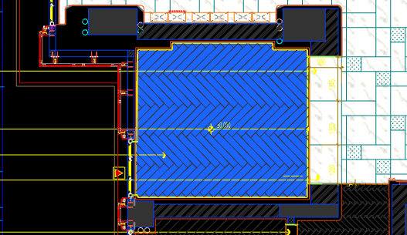
 | 地面工程
1 | 地面铺木地板 | 1.地面防潮木地板WF-03； 2.防潮膜； 3.自流平 4.包含完成该项内容所有工作及费用并满足设计图纸、规范等要求； | m2 | 24.35 |  |  |  | 0.00 | 0.00 | 0.00 |  | 1
2 | 水泥砂浆找平层 | 1.75mm厚DS干混砂浆找平层、需铺符合设计要求标高； 2.完成需收光、压实处理； 3.包含完成该项内容所有工作及费用并满足设计图纸、规范等要求； | m2 | 24.35 |  |  |  | 0.00 | 0.00 | 0.00 |  | 1
3 | 实心铜条5mm宽 | 1.实心铜条5mm宽； 2.包含完成该项内容所有工作及费用并满足设计图纸、规范等要求； | m | 3.90 |  |  |  | 0.00 | 0.00 | 0.00 |  | 1
 | 墙柱面工程
1 | 墙面WD-04木饰面 | 1、墙面WD-04木饰面 2、结构胶固定 3、12mm阻燃板基层 4、膨胀螺栓、轻钢龙骨(钢结构)基层找平 5、包含完成该项内容所有工作及费用并满足设计图纸、规范等要求 | m2 | 12.86 |  |  |  | 0.00 | 0.00 | 0.00 |  | 1
2 | UP-02皮革 | 1、UP-02皮革，结构胶固定（含不锈钢线条） 2、12mm阻燃板，轻钢副龙骨@400 3、包含完成该项内容所有工作及费用并满足设计图纸、规范等要求 | m2 | 37.10 |  |  |  | 0.00 | 0.00 | 0.00 |  | 1
3 | 不锈钢门套 | 1、1.2mm厚 MT-01古铜不锈钢门套，结构胶固定 2、9厘玻镁板基层 3、工程量以展开面积计算 4、包含完成该项内容所有工作及费用并满足设计图纸、规范等要求 | m2 | 12.08 |  |  |  | 0.00 | 0.00 | 0.00 |  | 1
4 | MT-01古铜不锈钢窗套（展开面为95mm） | 1、1.2mm厚 MT-01古铜不锈钢窗套（展开面为95mm），结构胶固定 2、9厘玻镁板基层 3、包含完成该项内容所有工作及费用并满足设计图纸、规范等要求 | m2 | 0.77 |  |  |  | 0.00 | 0.00 | 0.00 |  | 1
 | 天花工程
1 | 造型石膏板吊顶 | 1.60系列轻钢主龙骨@900，60系列轻钢副龙骨@400，60系列横撑龙骨@600，08螺纹吊杆@900不上人天花吊顶（投影面计算） 2.玻镁板、双层9.5厚石膏板基层，含开孔、检修口、10*10凹槽等费用； 3.含除灯槽外的侧面高差及其连接件、吊件； 4.包含完成该项内容所有工作及费用并满足设计图纸、规范等要求； | m2 | 24.35 |  |  |  | 0.00 | 0.00 | 0.00 |  | 1
2 | 灯槽（100mm*200mm） | 1.灯槽（100mm*200mm）； 2.双层板：9mm玻镁板、9.5厚石膏板； 3.包含完成该项内容所有工作及费用并满足设计图纸、规范等要求； | m | 15.10 |  |  |  | 0.00 | 0.00 | 0.00 |  | 1
3 | 成品石膏线条 | 1.成品石膏线条（50mm*50mm）； 2.按图纸造型； 3.包含完成该项内容所有工作及费用并满足设计图纸、规范等要求； | m | 15.10 |  |  |  | 0.00 | 0.00 | 0.00 |  | 1
4 | 窗帘盒（200mm*200mm） | 1.窗帘盒窗帘盒（200mm*200mm）； 2.双层板：9mm玻镁板、9.5厚石膏板； 3.50系列轻钢龙骨及其连接件、吊件； 4.包含完成该项内容所有工作及费用并满足设计图纸、规范等要求； | m | 4.65 |  |  |  | 0.00 | 0.00 | 0.00 |  | 1
5 | 条形空调风口（150mm） | 1.条形空调风口（150mm）； 2.风口周边阻燃板封边加固处理； 3.包含完成该项内容所有工作及费用并满足设计图纸、规范等要求； | m | 2.40 |  |  |  | 0.00 | 0.00 | 0.00 |  | 1
6 | 天花肌理无机涂料PT-01 | 1.天花肌理无机涂料PT-01； 2.刮腻子二遍磨平； 3.底漆1遍，面漆2遍； 4.包含完成该项内容所有工作及费用并满足设计图纸、规范等要求； | m2 | 30.74 |  |  |  | 0.00 | 0.00 | 0.00 |  | 1
 | 门窗、家具工程
1 | 转轴门(DR03) | 1、门扇：1.2mm厚 MT-01古铜不锈钢饰面、GL-02艺术玻璃、ST-08石材、50*50热镀锌矩管、9mm厚玻镁板基层 2、定制成品套装门制安 3、含天地轴等五金配件 4、包含完成该项内容所有工作及费用并满足设计图纸、规范等要求 | m2 | 13.10 |  |  |  | 0.00 | 0.00 | 0.00 |  | 1
六 | 艺术过厅 |  |  |  |  |  |  |  |  |  |  |  |  | 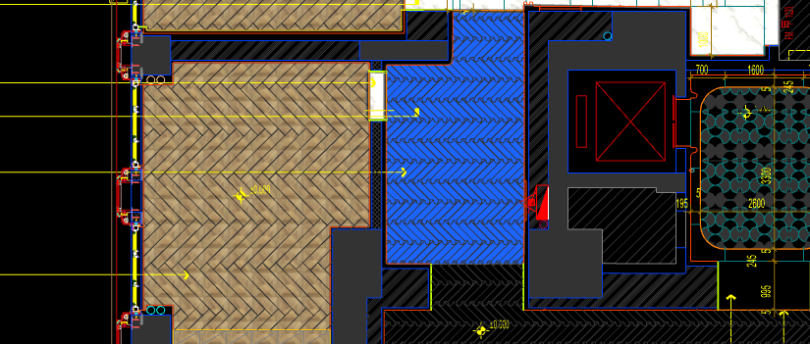
 | 地面工程
1 | 地面铺木地板 | 1.地面防潮木地板WF-02； 2.防潮膜； 3.自流平 4.包含完成该项内容所有工作及费用并满足设计图纸、规范等要求； | m2 | 12.95 |  |  |  | 0.00 | 0.00 | 0.00 |  | 1
2 | 水泥砂浆找平层 | 1.75mm厚DS干混砂浆找平层、需铺符合设计要求标高； 2.完成需收光、压实处理； 3.包含完成该项内容所有工作及费用并满足设计图纸、规范等要求； | m2 | 12.95 |  |  |  | 0.00 | 0.00 | 0.00 |  | 1
3 | 实心铜条5mm宽 | 1.实心铜条5mm宽； 2.包含完成该项内容所有工作及费用并满足设计图纸、规范等要求； | m | 1.45 |  |  |  | 0.00 | 0.00 | 0.00 |  | 1
 | 墙柱面工程
1 | 墙面干挂ST-05石材 | 1、墙面干挂ST-05石材（含不锈钢线条） 2、不锈钢背栓挂件安装，云石胶+AB胶固定 3、镀锌角钢钢架(高度超4m、完成面超150mm采用槽钢基层加固)，钢架防锈处理 4、膨胀螺栓固定预埋铁件(轻质砖墙体需要穿墙螺栓固定) 5、石材的开槽、磨边、倒角、粘接、形成所需之凹坑、抛光、六面防污防渗等一切处理费用均在主材费中考虑，不再另行计取 6、包含完成该项内容所有工作及费用并满足设计图纸、规范等要求 | m2 | 29.28 |  |  |  | 0.00 | 0.00 | 0.00 |  | 1
2 | 墙面干挂ST-05石材（波浪造型） | 1、墙面干挂ST-05石材（波浪造型，含不锈钢线条） 2、不锈钢背栓挂件安装，云石胶+AB胶固定 3、镀锌角钢钢架(高度超4m、完成面超150mm采用槽钢基层加固)，钢架防锈处理 4、膨胀螺栓固定预埋铁件(轻质砖墙体需要穿墙螺栓固定) 5、石材的开槽、磨边、倒角、粘接、形成所需之凹坑、抛光、六面防污防渗等一切处理费用均在主材费中考虑，不再另行计取 6、包含完成该项内容所有工作及费用并满足设计图纸、规范等要求 | m2 | 11.59 |  |  |  | 0.00 | 0.00 | 0.00 |  | 1
3 | MT-01古铜不锈钢踢脚线（高20mm） | 1、1.2mm厚 MT-01古铜不锈钢踢脚线（高20mm，展开面为46mm），结构胶固定 2、9厘玻镁板基层 3、包含完成该项内容所有工作及费用并满足设计图纸、规范等要求 | m | 12.18 |  |  |  | 0.00 | 0.00 | 0.00 |  | 1
 | 天花工程
1 | 造型石膏板吊顶 | 1.60系列轻钢主龙骨@900，60系列轻钢副龙骨@400，60系列横撑龙骨@600，08螺纹吊杆@900不上人天花吊顶（投影面计算） 2.玻镁板、双层9.5厚石膏板基层，含开孔、检修口、10*10凹槽等费用； 3.含除灯槽外的侧面高差及其连接件、吊件； 4.包含完成该项内容所有工作及费用并满足设计图纸、规范等要求； | m2 | 8.15 |  |  |  | 0.00 | 0.00 | 0.00 |  | 1
2 | 可拆卸天花铝板吊顶 | 1.异形勾搭龙骨，08螺纹吊杆@900不上人天花吊顶（投影面计算） 2.可拆卸天花铝板吊顶，含开孔、检修口、10*10凹槽等费用； 3.含除灯槽外的侧面高差及其连接件、吊件； 4.包含完成该项内容所有工作及费用并满足设计图纸、规范等要求； | m2 | 4.80 |  |  |  | 0.00 | 0.00 | 0.00 |  | 1
3 | 条形空调风口（150mm） | 1.条形空调风口（150mm）； 2.风口周边阻燃板封边加固处理； 3.包含完成该项内容所有工作及费用并满足设计图纸、规范等要求； | m | 3.90 |  |  |  | 0.00 | 0.00 | 0.00 |  | 1
4 | 天花肌理无机涂料PT-01 | 1.天花肌理无机涂料PT-01； 2.刮腻子二遍磨平； 3.底漆1遍，面漆2遍； 4.包含完成该项内容所有工作及费用并满足设计图纸、规范等要求； | m2 | 8.15 |  |  |  | 0.00 | 0.00 | 0.00 |  | 1
5 | 天花内部喷白涂料 | 1.天花内部喷白涂料； 2.可拆卸天花内部构件、管道、楼板喷白处理； 3.底漆1遍，面漆1遍（按天棚投影面积计算）； 4.包含完成该项内容所有工作及费用并满足设计图纸、规范等要求； | m2 | 4.80 |  |  |  | 0.00 | 0.00 | 0.00 |  | 1
 | 门窗、家具工程
1 | 消防栓暗门(不含面层) | 1、40x40x5mm热镀锌方管骨架、背封铝塑板 2、含天地轴、门吸等五金配件 3、包含完成该项内容所有工作及费用并满足设计图纸、规范等要求 | m2 | 2.72 |  |  |  | 0.00 | 0.00 | 0.00 |  | 1
七 | 财务签约室 |  |  |  |  |  |  |  |  |  |  |  |  | 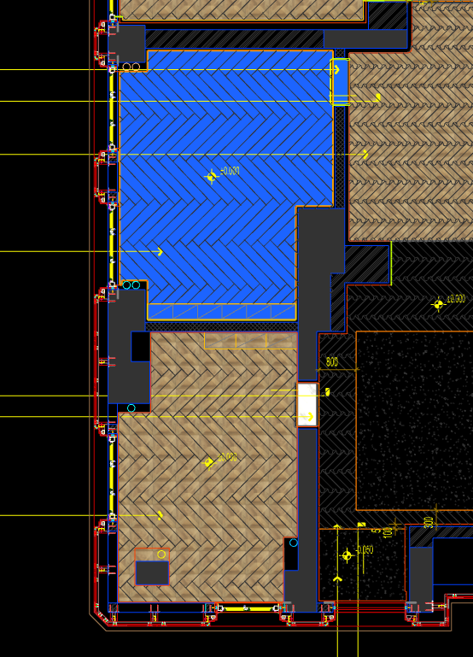
 | 地面工程
1 | 地面铺木地板 | 1.地面防潮木地板WF-03； 2.防潮膜； 3.自流平 4.包含完成该项内容所有工作及费用并满足设计图纸、规范等要求； | m2 | 23.89 |  |  |  | 0.00 | 0.00 | 0.00 |  | 1
2 | 水泥砂浆找平层 | 1.75mm厚DS干混砂浆找平层、需铺符合设计要求标高； 2.完成需收光、压实处理； 3.包含完成该项内容所有工作及费用并满足设计图纸、规范等要求； | m2 | 23.89 |  |  |  | 0.00 | 0.00 | 0.00 |  | 1
3 | 地面铺贴大理石ST-01 | 1.地面20mm大理石ST-01、铺贴、厚度及样式按物料书为准； 2.10mm厚石材专用粘结剂； 3.70mm厚DS-M15干混砂浆找平； 4.基层清理、石材六面防护、背面刷胶封闭,同色云石胶补缝； 5.含开槽、磨边、倒角、拼接等处理； 6.包含完成该项内容所有工作及费用并满足设计图纸、规范等要求； | m2 | 0.30 |  |  |  | 0.00 | 0.00 | 0.00 |  | 1
4 | 地面石材晶面处理 | 1.石材结晶处理(结晶水及石材保养剂,中性清洁剂)； 2.包含完成该项内容所有工作及费用并满足设计图纸、规范等要求； | m2 | 0.30 |  |  |  | 0.00 | 0.00 | 0.00 |  | 1
5 | 实心铜条5mm宽 | 1.实心铜条5mm宽； 2.包含完成该项内容所有工作及费用并满足设计图纸、规范等要求； | m | 1.96 |  |  |  | 0.00 | 0.00 | 0.00 |  | 1
 | 墙柱面工程
1 | WP-05墙布 | 1、WP-05墙布，结构胶固定（含不锈钢线条） 2、12mm阻燃板，轻钢副龙骨@400 3、包含完成该项内容所有工作及费用并满足设计图纸、规范等要求 | m2 | 59.14 |  |  |  | 0.00 | 0.00 | 0.00 |  | 1
2 | MT-01古铜不锈钢踢脚线（高20mm） | 1、1.2mm厚 MT-01古铜不锈钢踢脚线（高20mm，展开面为46mm），结构胶固定 2、9厘玻镁板基层 3、包含完成该项内容所有工作及费用并满足设计图纸、规范等要求 | m | 20.06 |  |  |  | 0.00 | 0.00 | 0.00 |  | 1
3 | MT-01古铜不锈钢窗套（展开面为95mm） | 1、1.2mm厚 MT-01古铜不锈钢窗套（展开面为95mm），结构胶固定 2、9厘玻镁板基层 3、包含完成该项内容所有工作及费用并满足设计图纸、规范等要求 | m2 | 1.54 |  |  |  | 0.00 | 0.00 | 0.00 |  | 1
 | 天花工程
1 | 造型石膏板吊顶 | 1.60系列轻钢主龙骨@900，60系列轻钢副龙骨@400，60系列横撑龙骨@600，08螺纹吊杆@900不上人天花吊顶（投影面计算） 2.玻镁板、双层9.5厚石膏板基层，含开孔、检修口、10*10凹槽等费用； 3.含除灯槽外的侧面高差及其连接件、吊件； 4.包含完成该项内容所有工作及费用并满足设计图纸、规范等要求； | m2 | 23.89 |  |  |  | 0.00 | 0.00 | 0.00 |  | 1
2 | 灯槽（100mm*200mm） | 1.灯槽（100mm*200mm）； 2.双层板：9mm玻镁板、9.5厚石膏板； 3.包含完成该项内容所有工作及费用并满足设计图纸、规范等要求； | m | 11.50 |  |  |  | 0.00 | 0.00 | 0.00 |  | 1
3 | 成品石膏线条 | 1.成品石膏线条（50mm*50mm）； 2.按图纸造型； 3.包含完成该项内容所有工作及费用并满足设计图纸、规范等要求； | m | 11.50 |  |  |  | 0.00 | 0.00 | 0.00 |  | 1
4 | 窗帘盒（200mm*200mm） | 1.窗帘盒窗帘盒（200mm*200mm）； 2.双层板：9mm玻镁板、9.5厚石膏板； 3.50系列轻钢龙骨及其连接件、吊件； 4.包含完成该项内容所有工作及费用并满足设计图纸、规范等要求； | m | 7.34 |  |  |  | 0.00 | 0.00 | 0.00 |  | 1
5 | 条形空调风口（150mm） | 1.条形空调风口（150mm）； 2.风口周边阻燃板封边加固处理； 3.包含完成该项内容所有工作及费用并满足设计图纸、规范等要求； | m | 2.40 |  |  |  | 0.00 | 0.00 | 0.00 |  | 1
6 | 天花肌理无机涂料PT-01 | 1.天花肌理无机涂料PT-01； 2.刮腻子二遍磨平； 3.底漆1遍，面漆2遍； 4.包含完成该项内容所有工作及费用并满足设计图纸、规范等要求； | m2 | 23.89 |  |  |  | 0.00 | 0.00 | 0.00 |  | 1
 | 门窗、家具工程
1 | 平开门(DR04) | 1、门扇：WD-03木饰面、20*40mm热镀锌矩管、9mm厚玻镁板基层 2、门套：WD-03木饰面 3、定制成品套装门制安 4、含暗合页、门把手等五金配件 5、包含完成该项内容所有工作及费用并满足设计图纸、规范等要求 | m2 | 3.54 |  |  |  | 0.00 | 0.00 | 0.00 |  | 1
八 | 销售办公室 |  |  |  |  |  |  |  |  |  |  |  |  | 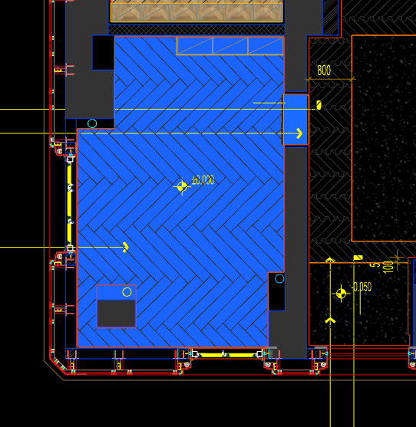
 | 地面工程
1 | 地面铺木地板 | 1.地面防潮木地板WF-03； 2.防潮膜； 3.自流平 4.包含完成该项内容所有工作及费用并满足设计图纸、规范等要求； | m2 | 20.76 |  |  |  | 0.00 | 0.00 | 0.00 |  | 1
2 | 水泥砂浆找平层 | 1.75mm厚DS干混砂浆找平层、需铺符合设计要求标高； 2.完成需收光、压实处理； 3.包含完成该项内容所有工作及费用并满足设计图纸、规范等要求； | m2 | 20.76 |  |  |  | 0.00 | 0.00 | 0.00 |  | 1
3 | 地面铺贴大理石ST-01 | 1.地面20mm大理石ST-01、铺贴、厚度及样式按物料书为准； 2.10mm厚石材专用粘结剂； 3.70mm厚DS-M15干混砂浆找平； 4.基层清理、石材六面防护、背面刷胶封闭,同色云石胶补缝； 5.含开槽、磨边、倒角、拼接等处理； 6.包含完成该项内容所有工作及费用并满足设计图纸、规范等要求； | m2 | 0.39 |  |  |  | 0.00 | 0.00 | 0.00 |  | 1
4 | 地面石材晶面处理 | 1.石材结晶处理(结晶水及石材保养剂,中性清洁剂)； 2.包含完成该项内容所有工作及费用并满足设计图纸、规范等要求； | m2 | 0.39 |  |  |  | 0.00 | 0.00 | 0.00 |  | 1
5 | 实心铜条5mm宽 | 1.实心铜条5mm宽； 2.包含完成该项内容所有工作及费用并满足设计图纸、规范等要求； | m | 1.96 |  |  |  | 0.00 | 0.00 | 0.00 |  | 1
 | 墙柱面工程
1 | WP-05墙布 | 1、WP-05墙布，结构胶固定（含不锈钢线条） 2、12mm阻燃板，轻钢副龙骨@400 3、包含完成该项内容所有工作及费用并满足设计图纸、规范等要求 | m2 | 64.67 |  |  |  | 0.00 | 0.00 | 0.00 |  | 1
2 | 不锈钢门套 | 1、1.2mm厚 MT-01古铜不锈钢门套，结构胶固定 2、9厘玻镁板基层 3、工程量以展开面积计算 4、包含完成该项内容所有工作及费用并满足设计图纸、规范等要求 | m2 | 4.22 |  |  |  | 0.00 | 0.00 | 0.00 |  | 1
3 | MT-01古铜不锈钢踢脚线（高20mm） | 1、1.2mm厚 MT-01古铜不锈钢踢脚线（高20mm，展开面为46mm），结构胶固定 2、9厘玻镁板基层 3、包含完成该项内容所有工作及费用并满足设计图纸、规范等要求 | m | 21.45 |  |  |  | 0.00 | 0.00 | 0.00 |  | 1
4 | MT-01古铜不锈钢窗套（展开面为95mm） | 1、1.2mm厚 MT-01古铜不锈钢窗套（展开面为95mm），结构胶固定 2、9厘玻镁板基层 3、包含完成该项内容所有工作及费用并满足设计图纸、规范等要求 | m2 | 1.50 |  |  |  | 0.00 | 0.00 | 0.00 |  | 1
 | 天花工程
1 | 造型石膏板吊顶 | 1.60系列轻钢主龙骨@900，60系列轻钢副龙骨@400，60系列横撑龙骨@600，08螺纹吊杆@900不上人天花吊顶（投影面计算） 2.玻镁板、双层9.5厚石膏板基层，含开孔、检修口、10*10凹槽等费用； 3.含除灯槽外的侧面高差及其连接件、吊件； 4.包含完成该项内容所有工作及费用并满足设计图纸、规范等要求； | m2 | 20.76 |  |  |  | 0.00 | 0.00 | 0.00 |  | 1
2 | 灯槽（100mm*200mm） | 1.灯槽（100mm*200mm）； 2.双层板：9mm玻镁板、9.5厚石膏板； 3.包含完成该项内容所有工作及费用并满足设计图纸、规范等要求； | m | 12.65 |  |  |  | 0.00 | 0.00 | 0.00 |  | 1
3 | 成品石膏线条 | 1.成品石膏线条（50mm*50mm）； 2.按图纸造型； 3.包含完成该项内容所有工作及费用并满足设计图纸、规范等要求； | m | 12.65 |  |  |  | 0.00 | 0.00 | 0.00 |  | 1
4 | 窗帘盒（200mm*200mm） | 1.窗帘盒窗帘盒（200mm*200mm）； 2.双层板：9mm玻镁板、9.5厚石膏板； 3.50系列轻钢龙骨及其连接件、吊件； 4.包含完成该项内容所有工作及费用并满足设计图纸、规范等要求； | m | 4.50 |  |  |  | 0.00 | 0.00 | 0.00 |  | 1
5 | 条形空调风口（150mm） | 1.条形空调风口（150mm）； 2.风口周边阻燃板封边加固处理； 3.包含完成该项内容所有工作及费用并满足设计图纸、规范等要求； | m | 2.40 |  |  |  | 0.00 | 0.00 | 0.00 |  | 1
6 | 天花肌理无机涂料PT-01 | 1.天花肌理无机涂料PT-01； 2.刮腻子二遍磨平； 3.底漆1遍，面漆2遍； 4.包含完成该项内容所有工作及费用并满足设计图纸、规范等要求； | m2 | 26.36 |  |  |  | 0.00 | 0.00 | 0.00 |  | 1
 | 门窗、家具工程
1 | 办公室门(DR06) | 1、正门扇：1.2mm厚 MT-01古铜不锈钢、WD-03木饰面、镀锌扁通钢架、9mm厚玻镁板基层 2、反门扇：SF-02软瓷 3、定制成品套装门制安 4、含暗合页、门把手等五金配件 5、包含完成该项内容所有工作及费用并满足设计图纸、规范等要求 | m2 | 2.96 |  |  |  | 0.00 | 0.00 | 0.00 |  | 1
九 | 电梯厅(DT5.DT6) |  |  |  |  |  |  |  |  |  |  |  |  | 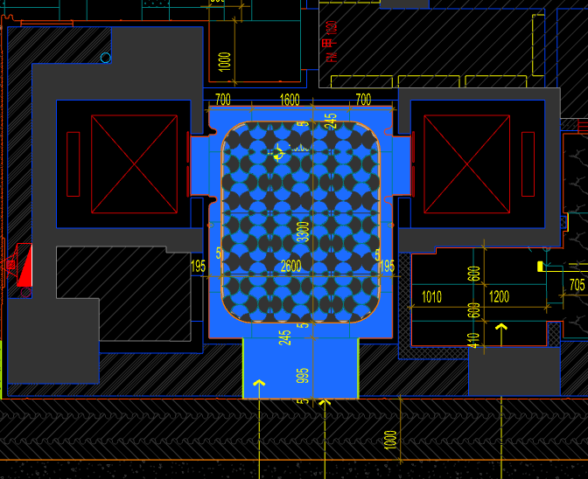
 | 地面工程
1 | 地面铺贴大理石ST-01 | 1.地面20mm大理石ST-01、铺贴、厚度及样式按物料书为准； 2.10mm厚石材专用粘结剂； 3.70mm厚DS-M15干混砂浆找平； 4.基层清理、石材六面防护、背面刷胶封闭,同色云石胶补缝； 5.含开槽、磨边、倒角、拼接等处理； 6.包含完成该项内容所有工作及费用并满足设计图纸、规范等要求； | m2 | 5.45 |  |  |  | 0.00 | 0.00 | 0.00 |  | 1
2 | 地面铺贴大理石ST-01.02拼花 | 1.地面20mm大理石拼花、参考3F-DF-01样式、ST-01、ST-02按物料书为准； 2.10mm厚石材专用粘结剂； 3.70mm厚DS-M15干混砂浆找平； 4.基层清理、石材六面防护、背面刷胶封闭,同色云石胶补缝； 5.含开槽、磨边、倒角、拼接等处理； 6.包含完成该项内容所有工作及费用并满足设计图纸、规范等要求； | m2 | 8.20 |  |  |  | 0.00 | 0.00 | 0.00 |  | 1
3 | 地面石材晶面处理 | 1.石材结晶处理(结晶水及石材保养剂,中性清洁剂)； 2.包含完成该项内容所有工作及费用并满足设计图纸、规范等要求； | m2 | 13.65 |  |  |  | 0.00 | 0.00 | 0.00 |  | 1
4 | 实心铜条5mm宽 | 1.实心铜条5mm宽； 2.包含完成该项内容所有工作及费用并满足设计图纸、规范等要求； | m | 10.60 |  |  |  | 0.00 | 0.00 | 0.00 |  | 1
 | 墙柱面工程
1 | 墙面干挂ST-05石材 | 1、墙面干挂ST-05石材 2、不锈钢背栓挂件安装，云石胶+AB胶固定 3、镀锌角钢钢架(高度超4m、完成面超150mm采用槽钢基层加固)，钢架防锈处理 4、膨胀螺栓固定预埋铁件(轻质砖墙体需要穿墙螺栓固定) 5、石材的开槽、磨边、倒角、粘接、形成所需之凹坑、抛光、六面防污防渗等一切处理费用均在主材费中考虑，不再另行计取 6、包含完成该项内容所有工作及费用并满足设计图纸、规范等要求 | m2 | 35.15 |  |  |  | 0.00 | 0.00 | 0.00 |  | 1
2 | 不锈钢门套 | 1、1.2mm厚 MT-01古铜不锈钢门套，结构胶固定 2、9厘玻镁板基层 3、工程量以展开面积计算 4、包含完成该项内容所有工作及费用并满足设计图纸、规范等要求 | m2 | 9.61 |  |  |  | 0.00 | 0.00 | 0.00 |  | 1
3 | 电梯不锈钢门套 | 1、1.2mm厚 MT-01古铜不锈钢门套，结构胶固定 2、9厘玻镁板基层 3、工程量以展开面积计算 4、包含完成该项内容所有工作及费用并满足设计图纸、规范等要求 | m2 | 4.62 |  |  |  | 0.00 | 0.00 | 0.00 |  | 1
4 | 电梯不锈钢门头 | 1、1.2mm厚 MT-01古铜不锈钢门头，结构胶固定 2、12mm阻燃板，轻钢副龙骨@400 3、电梯门顶内置亚克力，内部面层刮白处理 4、工程量以展开面积计算 5、包含完成该项内容所有工作及费用并满足设计图纸、规范等要求 | m2 | 2.54 |  |  |  | 0.00 | 0.00 | 0.00 |  | 1
5 | MT-01古铜不锈钢饰面（电梯按钮处） | 1、1.2mm厚 MT-01古铜不锈钢饰面 2、12mm阻燃板基层，轻钢副龙骨@400 3、工程量以展开面积计算 4、包含完成该项内容所有工作及费用并满足设计图纸、规范等要求 | m2 | 0.25 |  |  |  | 0.00 | 0.00 | 0.00 |  | 1
6 | MT-01古铜不锈钢踢脚线（高20mm） | 1、1.2mm厚 MT-01古铜不锈钢踢脚线（高20mm，展开面为46mm），结构胶固定 2、9厘玻镁板基层 3、包含完成该项内容所有工作及费用并满足设计图纸、规范等要求 | m | 10.53 |  |  |  | 0.00 | 0.00 | 0.00 |  | 1
7 | MT-01古铜不锈钢线条（展开面为54mm） | 1、1.2mm厚 MT-01古铜不锈钢线条（展开面为54mm），结构胶固定 2、9厘玻镁板基层 3、包含完成该项内容所有工作及费用并满足设计图纸、规范等要求 | m | 0.34 |  |  |  | 0.00 | 0.00 | 0.00 |  | 1
8 | MT-01古铜不锈钢线条（展开面为114mm） | 1、1.2mm厚 MT-01古铜不锈钢线条（展开面为114mm），结构胶固定 2、9厘玻镁板基层 3、包含完成该项内容所有工作及费用并满足设计图纸、规范等要求 | m | 10.19 |  |  |  | 0.00 | 0.00 | 0.00 |  | 1
9 | MT-01古铜不锈钢顶部收口条（展开面为41mm） | 1、1.2mm厚 MT-01古铜不锈钢顶部收口条（展开面为41mm），结构胶固定 2、9厘玻镁板基层 3、包含完成该项内容所有工作及费用并满足设计图纸、规范等要求 | m | 10.53 |  |  |  | 0.00 | 0.00 | 0.00 |  | 1
 | 天花工程
1 | 造型石膏板吊顶 | 1.60系列轻钢主龙骨@900，60系列轻钢副龙骨@400，60系列横撑龙骨@600，08螺纹吊杆@900不上人天花吊顶（投影面计算） 2.玻镁板、双层9.5厚石膏板基层，含开孔、检修口、10*10凹槽等费用； 3.含除灯槽外的侧面高差及其连接件、吊件； 4.包含完成该项内容所有工作及费用并满足设计图纸、规范等要求； | m2 | 13.65 |  |  |  | 0.00 | 0.00 | 0.00 |  | 1
2 | 灯槽（100mm*200mm） | 1.灯槽（100mm*200mm）； 2.双层板：9mm玻镁板、9.5厚石膏板； 3.包含完成该项内容所有工作及费用并满足设计图纸、规范等要求； | m | 10.36 |  |  |  | 0.00 | 0.00 | 0.00 |  | 1
3 | 成品石膏线条 | 1.成品石膏线条（50mm*50mm）； 2.按图纸造型； 3.包含完成该项内容所有工作及费用并满足设计图纸、规范等要求； | m | 10.36 |  |  |  | 0.00 | 0.00 | 0.00 |  | 1
4 | 条形空调风口（150mm） | 1.条形空调风口（150mm）； 2.风口周边阻燃板封边加固处理； 3.包含完成该项内容所有工作及费用并满足设计图纸、规范等要求； | m | 2.40 |  |  |  | 0.00 | 0.00 | 0.00 |  | 1
5 | 天花肌理无机涂料PT-01 | 1.天花肌理无机涂料PT-01； 2.刮腻子二遍磨平； 3.底漆1遍，面漆2遍； 4.包含完成该项内容所有工作及费用并满足设计图纸、规范等要求； | m2 | 16.76 |  |  |  | 0.00 | 0.00 | 0.00 |  | 1
 | 门窗、家具工程
1 | 电梯厅门（参DR05） | 1、门扇：1.2mm厚 MT-01古铜不锈钢饰面、GL-02艺术玻璃、ST-08石材、50*50热镀锌矩管、9mm厚玻镁板基层 2、定制成品套装门制安 3、含天地轴等五金配件 4、包含完成该项内容所有工作及费用并满足设计图纸、规范等要求 | m2 | 5.95 |  |  |  | 0.00 | 0.00 | 0.00 |  | 1
2 | 强弱电井暗门(不含面层) | 1、40x40x5mm热镀锌方管骨架、背封铝塑板 2、含天地轴、门吸等五金配件 3、包含完成该项内容所有工作及费用并满足设计图纸、规范等要求 | m2 | 2.55 |  |  |  | 0.00 | 0.00 | 0.00 |  | 1
十 | 行政酒廊 |  |  |  |  |  |  |  |  |  |  |  |  | 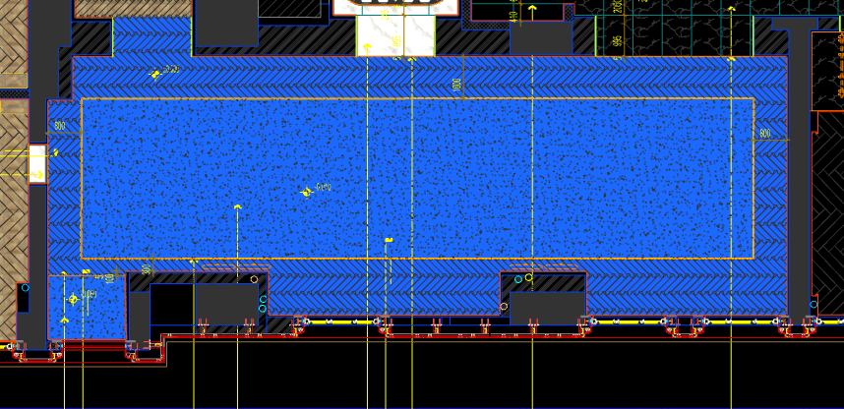
 | 地面工程
1 | 地面铺木地板 | 1.地面防潮木地板WF-02； 2.防潮膜； 3.自流平 4.包含完成该项内容所有工作及费用并满足设计图纸、规范等要求； | m2 | 41.00 |  |  |  | 0.00 | 0.00 | 0.00 |  | 1
2 | 水泥砂浆找平层 | 1.75mm厚DS干混砂浆找平层、需铺符合设计要求标高； 2.完成需收光、压实处理\面层需做自流平（地毯铺设前）； 3.包含完成该项内容所有工作及费用并满足设计图纸、规范等要求； | m2 | 65.10 |  |  |  | 0.00 | 0.00 | 0.00 |  | 1
3 | 实心铜条5mm宽 | 1.实心铜条5mm宽； 2.包含完成该项内容所有工作及费用并满足设计图纸、规范等要求； | m | 48.40 |  |  |  | 0.00 | 0.00 | 0.00 |  | 1
 | 墙柱面工程
1 | 墙面干挂ST-09石材 | 1、墙面干挂ST-09石材（含不锈钢线条） 2、不锈钢背栓挂件安装，云石胶+AB胶固定 3、镀锌角钢钢架(高度超4m、完成面超150mm采用槽钢基层加固)，钢架防锈处理 4、膨胀螺栓固定预埋铁件(轻质砖墙体需要穿墙螺栓固定) 5、石材的开槽、磨边、倒角、粘接、形成所需之凹坑、抛光、六面防污防渗等一切处理费用均在主材费中考虑，不再另行计取 6、包含完成该项内容所有工作及费用并满足设计图纸、规范等要求 | m2 | 19.69 |  |  |  | 0.00 | 0.00 | 0.00 |  | 1
2 | MR-01银镜 | 1、MR-01银镜（含不锈钢线条） 2、胶粘剂固定(中性胶) 3、12mm阻燃板基层 4、膨胀螺栓、轻钢龙骨(钢结构)基层找平 5、包含完成该项内容所有工作及费用并满足设计图纸、规范等要求 | m2 | 13.29 |  |  |  | 0.00 | 0.00 | 0.00 |  | 1
3 | SF-02软瓷 | 1、SF-02软瓷，结构胶固定 2、12厘玻镁板基层 3、包含完成该项内容所有工作及费用并满足设计图纸、规范等要求 | m2 | 40.18 |  |  |  | 0.00 | 0.00 | 0.00 |  | 1
4 | UP-01皮革 | 1、UP-01皮革，结构胶固定（含不锈钢线条） 2、12mm阻燃板，轻钢副龙骨@400 3、包含完成该项内容所有工作及费用并满足设计图纸、规范等要求 | m2 | 53.76 |  |  |  | 0.00 | 0.00 | 0.00 |  | 1
5 | 不锈钢门套 | 1、1.2mm厚 MT-01古铜不锈钢门套，结构胶固定 2、9厘玻镁板基层 3、工程量以展开面积计算 4、包含完成该项内容所有工作及费用并满足设计图纸、规范等要求 | m2 | 16.85 |  |  |  | 0.00 | 0.00 | 0.00 |  | 1
6 | MT-01古铜不锈钢踢脚线（高20mm） | 1、1.2mm厚 MT-01古铜不锈钢踢脚线（高20mm，展开面为46mm），结构胶固定 2、9厘玻镁板基层 3、包含完成该项内容所有工作及费用并满足设计图纸、规范等要求 | m | 44.89 |  |  |  | 0.00 | 0.00 | 0.00 |  | 1
7 | MT-01古铜不锈钢线条（展开面为118mm） | 1、1.2mm厚MT-01古铜不锈钢线条（展开面为118mm），结构胶固定 2、9厘玻镁板基层 3、包含完成该项内容所有工作及费用并满足设计图纸、规范等要求 | m | 10.30 |  |  |  | 0.00 | 0.00 | 0.00 |  | 1
8 | MT-01古铜不锈钢窗套（展开面为95mm） | 1、1.2mm厚 MT-01古铜不锈钢窗套（展开面为95mm），结构胶固定 2、9厘玻镁板基层 3、包含完成该项内容所有工作及费用并满足设计图纸、规范等要求 | m2 | 2.93 |  |  |  | 0.00 | 0.00 | 0.00 |  | 1
 | 天花工程
1 | 造型石膏板吊顶 | 1.60系列轻钢主龙骨@900，60系列轻钢副龙骨@400，60系列横撑龙骨@600，08螺纹吊杆@900不上人天花吊顶（投影面计算） 2.玻镁板、双层9.5厚石膏板基层，含开孔、检修口、10*10凹槽等费用； 3.含除灯槽外的侧面高差及其连接件、吊件； 4.包含完成该项内容所有工作及费用并满足设计图纸、规范等要求； | m2 | 106.10 |  |  |  | 0.00 | 0.00 | 0.00 |  | 1
2 | 灯槽（100mm*200mm） | 1.灯槽（100mm*200mm）； 2.双层板：9mm玻镁板、9.5厚石膏板； 3.包含完成该项内容所有工作及费用并满足设计图纸、规范等要求； | m | 39.02 |  |  |  | 0.00 | 0.00 | 0.00 |  | 1
...

